POS (checkcout,commandes, booki
TC ID | Titre | Pré-conditions | Steps | tests_data | Résultats Actuels | Résultats Attendus | Status (Réussi/ Echéc) | Remarques | Captures

 | Tenant - Register - chakertestqa
 | redirection vers la page caisse pos | 1) L'admin est connecté au Back-Office avec un email et mot de passe valides {bchaker28@yahoo.com, admin} via URL: https://chakertestqa-bo.playpro.fr /back-office/login 2) Une internet stable et forte | 1) Taper un URL dans le navigateur | https://chakertestqa-bo.playpro.fr/back-office/pos | L'admin se redirige vers la page Table caisses POS | La navigation vers caisses pos marche OK | Passed
 | affichag la liste des appareils POS | 1) L'admin est connecté au Back-Office avec un email et mot de passe valides {bchaker28@yahoo.com, admin} via URL: https://chakertestqa-bo.playpro.fr /back-office/login 2) Une internet stable et forte | 1) Aller vers Points de vente (POS) 2) fetch la liste appareils | https://chakertestqa-bo.playpro.fr/back-office/pos | un table qui s'affiche: Identifiant de l'appareil: e738ad42bd25c09f Nom de l'appareil: b0qxxx Fond de caisse (€): 0.00 Demande envoyée par Statut: en attente avec les données appareils POS | Loading Table Caisses POS | Passed
 | Activer un appareil POS | 1) L'admin est connecté au Back-Office avec un email et mot de passe valides {bchaker28@yahoo.com, admin} via URL: https://chakertestqa-bo.playpro.fr /back-office/login 2) Une internet stable et forte 3) L'admin est sur la page Caisses(POS): https://chakertestqa-bo.playpro.fr/ back-office/pos | 1) cliquer sur le bouton Actions(...) 2) cliquer sur le bouton Activer 3) cliquer sur le bouton Valider en popup dialog: Voulez-vous valider cette opération ? |  | change status vers: Active Coté API: https://chakertestqa-bo.playpro.fr/ back-office/pos/change-status/1 Method: POST Code d'état: 302 Found Paylod: _token=XmpLqtmdsPVkt7nIJSeGyBA8mtfaTqMkY92tjhrC | L'appareil POS est activé | Passed

 | cliquer sur Activités en navabr et passer au activités | 1) L'admin est connecté eu POS V3 avec email et password valides 2) L'admin s'ouvre POS V3 sur Le Tablette Blustacks5 3) Une internet stable et forte | 1) cliquer en navbar sur Activités |  | laoding activités en POS | Les activités sont chargés et affichées en POS | Passed | 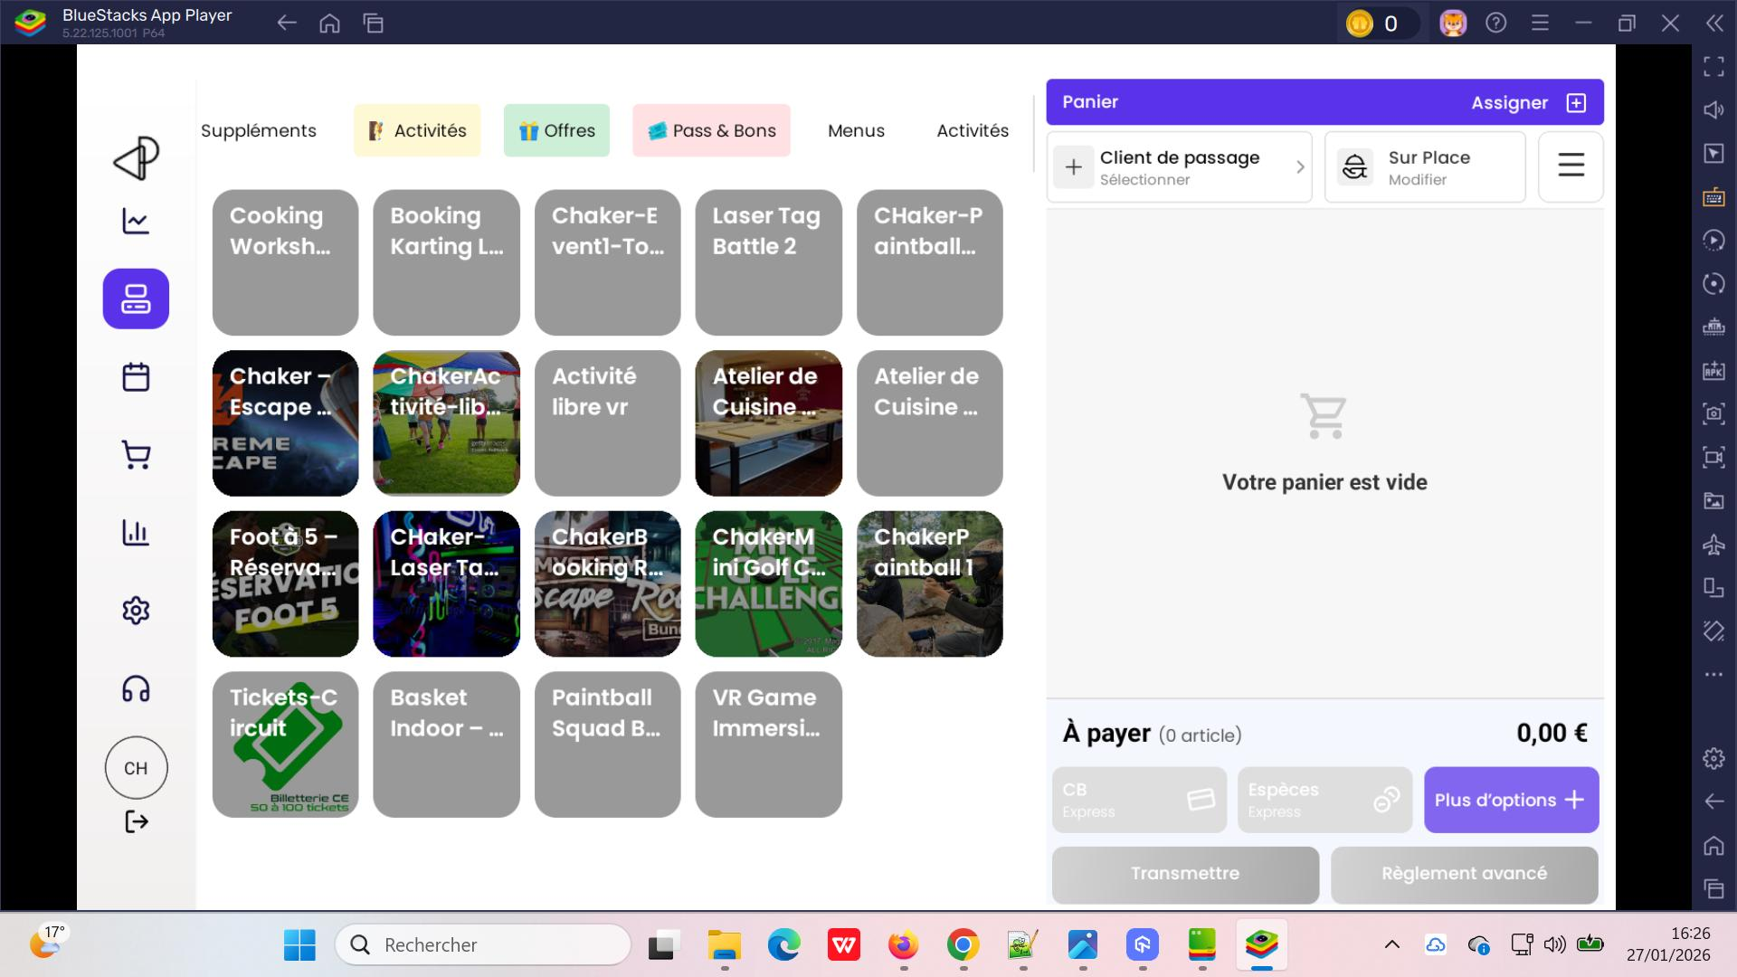
 | passer une commande activité en POS | 1) L'admin est connecté eu POS V3 avec email et password valides 2) L'admin s'ouvre POS V3 sur Le Tablette Blustacks5 3) Une internet stable et forte | 1) cliquer en navbar sur Activités 2) cliquer sur une activité 3) cliquer sur le bouton "+" 4) choisir Date 5) choisir Heure de début 6) sélèctionner Durée 7) sélèctionner Personnes 8) cliquer sur un créneau 9) cliquer sur le bouton Suivant 10) sélèctionner un client 11) cliquer sur le bouton Suivant 12) saisir Note 13) cliquer sur le bouton Suivant | 2) Cooking Workshop 4) 27/01/2026 5) 16h17 6) Cooking Workshop 7) 4 8) 6 / 6 places 17:20 447.60 EURO 9) chTenant01@yopmail.com | commande réservée sur le calendrier POS | La réservation d'une commande activité sur le calendrier POS. | Passed | 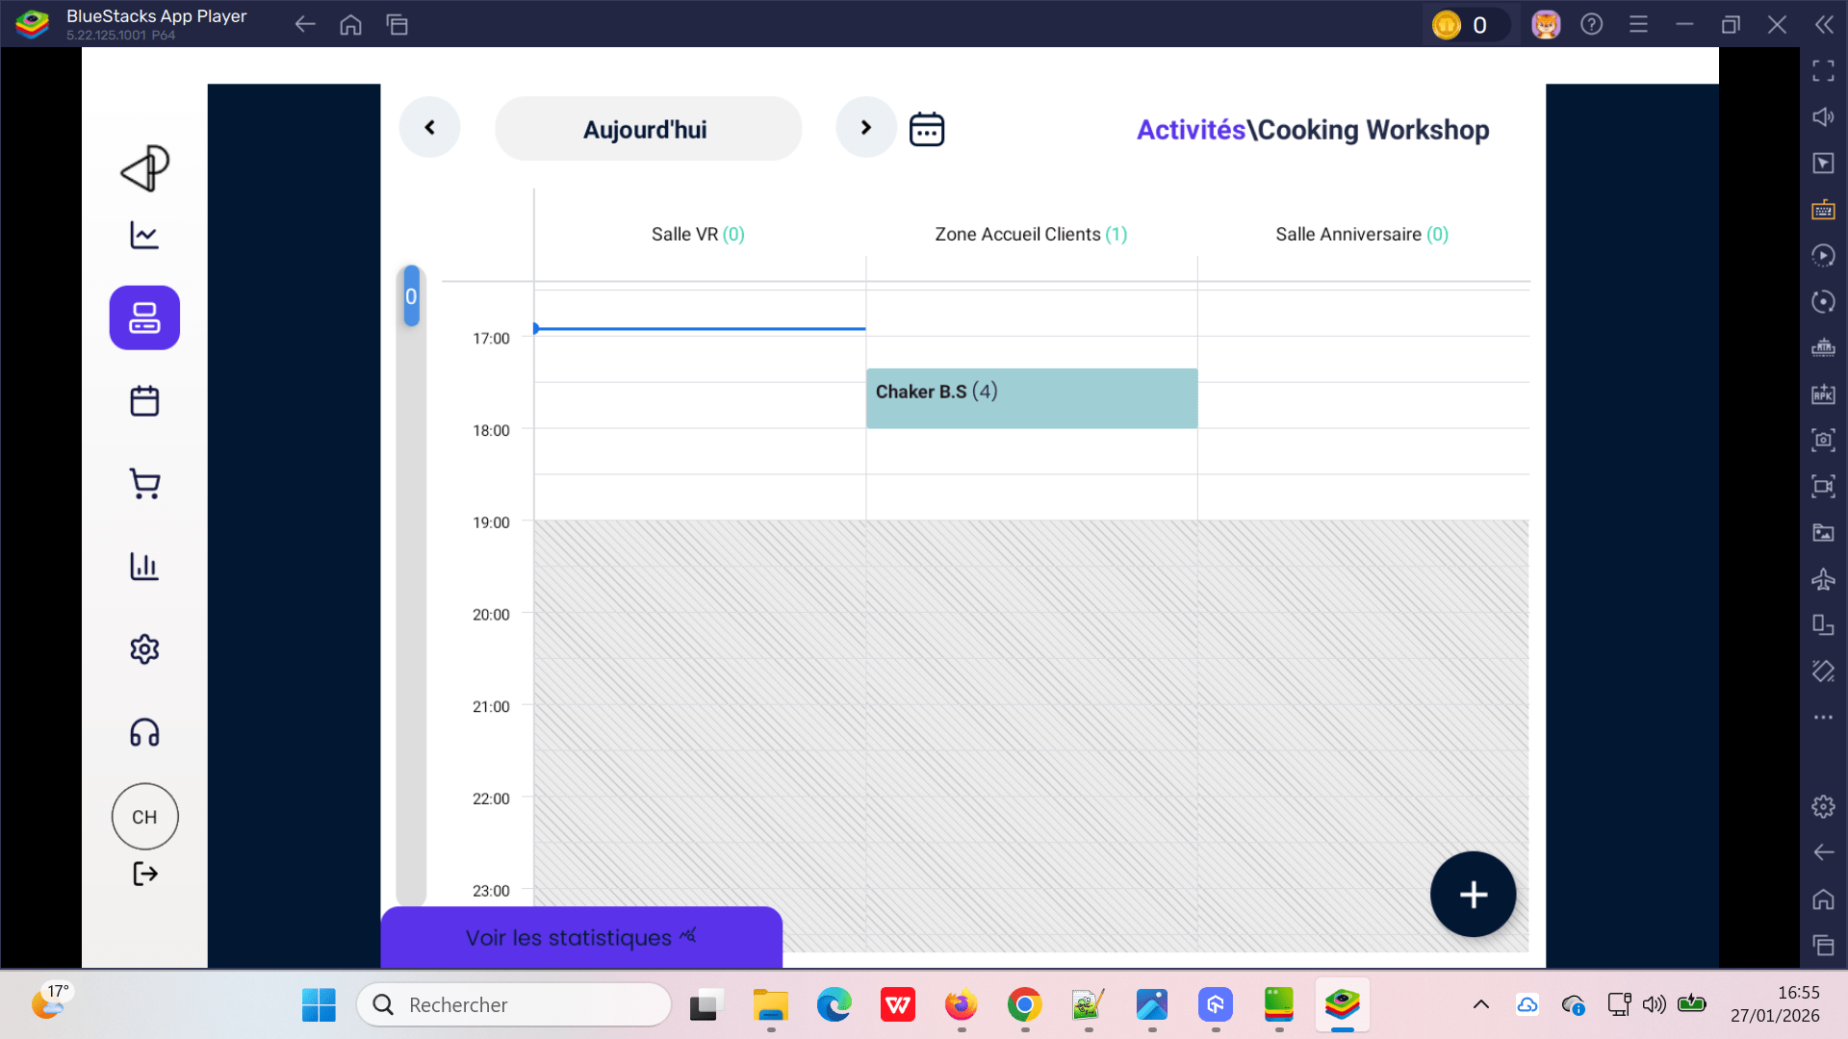
 | Payer la commande par espèces activité en POS | 1) L'admin est connecté eu POS V3 avec email et password valides 2) L'admin s'ouvre POS V3 sur Le Tablette Blustacks5 3) Une internet stable et forte | 1) en panier ,cliquer sur Espèces 2) en popup (encaissement cash), cliquer sur le bouton Valider | Commande #180 Client : chTenant01@yopmail.com Activité : Cooking Workshop Nombre de personnes : 4 Horaire : 17h Montant total : 447,60 € Date: : 27/01/2026 | Le bouton Valider reste loading et le popup n'est aps fermé La commande n'est pas payée et le statut ne pas changer Un popup d'erreur sql qui s'affiche: Erreur de Traitement du Paiement SQLSTATE[3D000]: Invalid catalog name: 1046 No database selected (SQL: select * from `users`.`id` = 9 limit 1) | validation de paiement le popup est fermé | Failed => Corrigé | 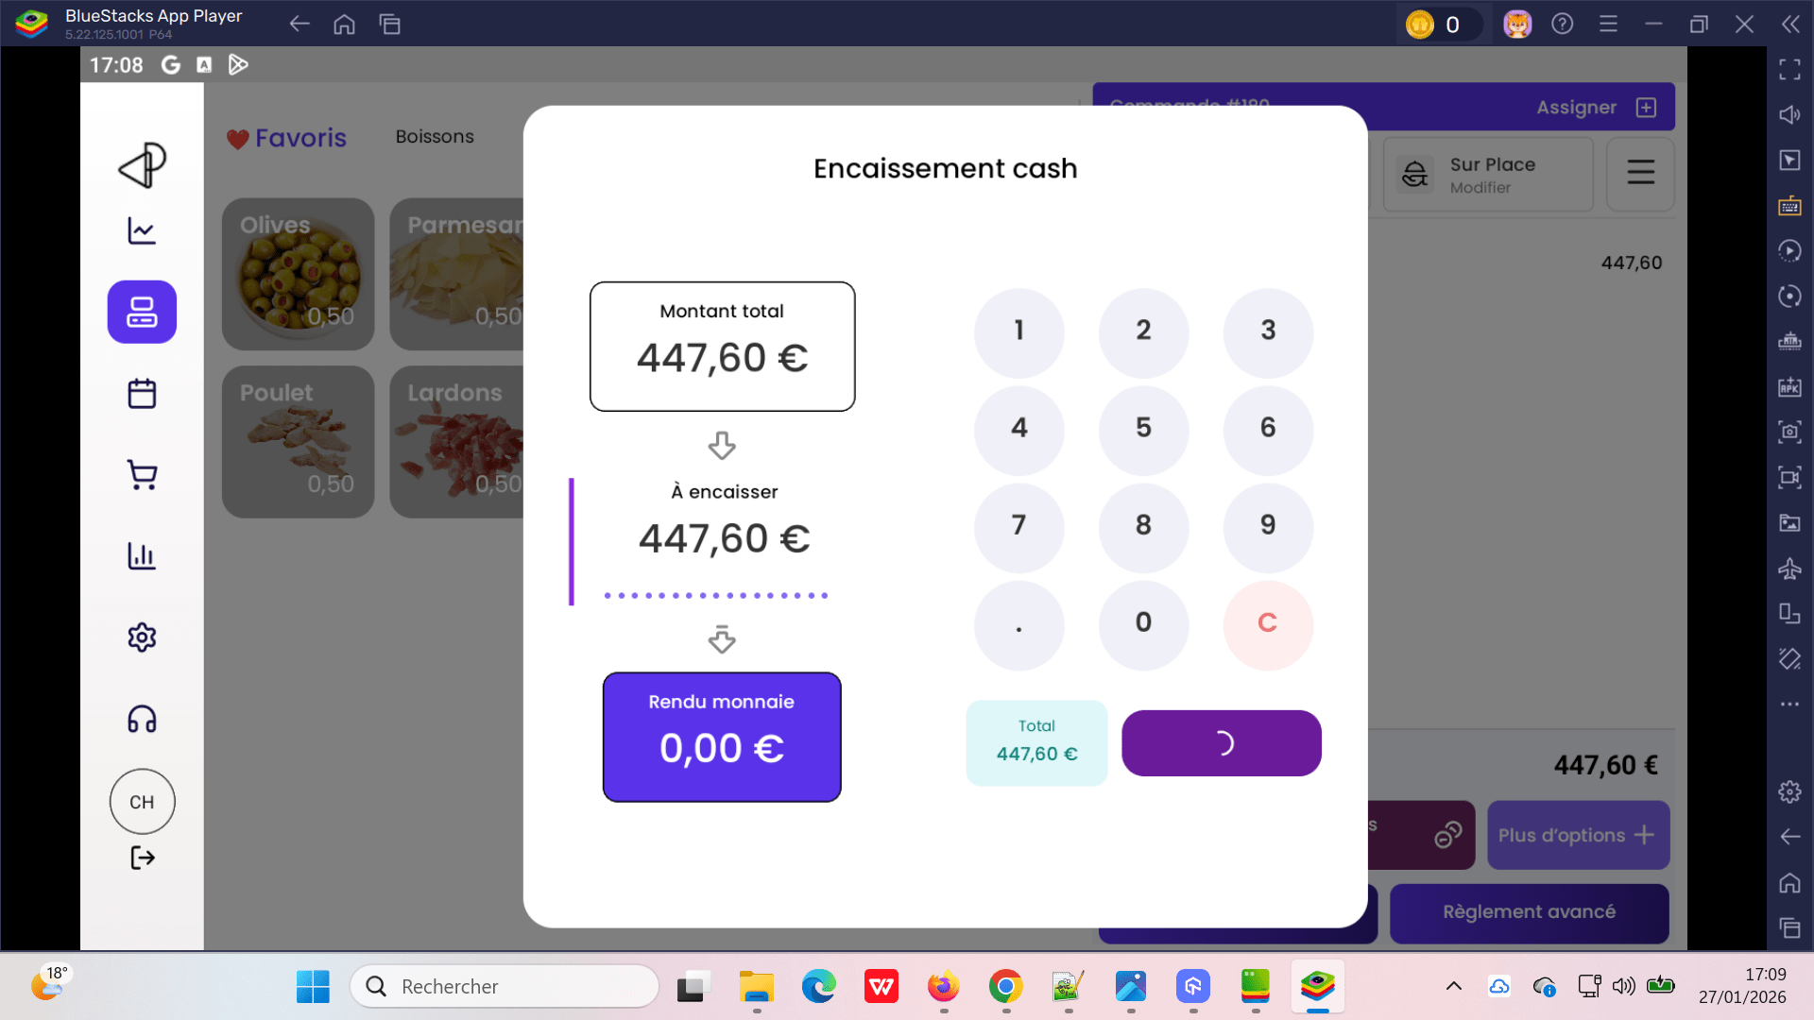
 | Payer la commande par CB activité en POS | 1) L'admin est connecté eu POS V3 avec email et password valides 2) L'admin s'ouvre POS V3 sur Le Tablette Blustacks5 3) Une internet stable et forte | 1) en panier ,cliquer sur CB 2) en popup (encaissement cash), cliquer sur le bouton Valider | Commande #180 Client : chTenant01@yopmail.com Activité : Cooking Workshop Nombre de personnes : 4 Horaire : 17h Montant total : 447,60 € Date: : 27/01/2026 | Le bouton Valider reste loading et le popup n'est aps fermé La commande n'est pas payée et le statut ne pas changer Un popup d'erreur sql qui s'affiche: Erreur de Traitement du Paiement SQLSTATE[3D000]: Invalid catalog name: 1046 No database selected (SQL: select * from `users`.`id` = 9 limit 1) | validation de paiement le popup est fermé | Failed => Corrigé
 | Payer la commande par Règlement avancé activité en POS | 1) L'admin est connecté eu POS V3 avec email et password valides 2) L'admin s'ouvre POS V3 sur Le Tablette Blustacks5 3) Une internet stable et forte | 1) en panier ,cliquer sur Règlement avancé 2) cliquer sur Chèque 2) en popup (encaissement cash), cliquer sur le bouton Valider | Commande #180 Client : chTenant01@yopmail.com Activité : Cooking Workshop Nombre de personnes : 4 Horaire : 17h Montant total : 447,60 € Date: : 27/01/2026 | commande encaissé par moye nde paiement: Chèque Reste à payer: 0.00 € affichage msg: Déjà payé: 447,60 € Total: 447,60 € ===> ça affiche en popup Règlment avancé mais réellement reste en panier non payée et affiche en attente | paiement total validé le popup est fermé | Failed => Corrigé

 | fetch liste foods par catégorie sur le POS et mise à jour les produits | 1) L'admin est connecté eu POS V3 avec email et password valides 2) L'admin s'ouvre POS V3 sur Le Tablette Blustacks5 3) Une internet stable et forte | 1) cliquer sur Boissons 2) cliquer sur Alcool 3) cliquer sur Sandwichs 4) cliquer sur Entrée 5) cliquer sur Desserts 6) cliquer sur Pizza 7) cliquer sur Glace 8) cliquer sur Accompagnements 9) cliquer sur Sauces 10) cliquer sur Supplèments |  | loading produits foods pour chaque catégorie | Lorsqu'on clique sur une catégorie en navbar, leurs produits s'affichent correctement | Passed | 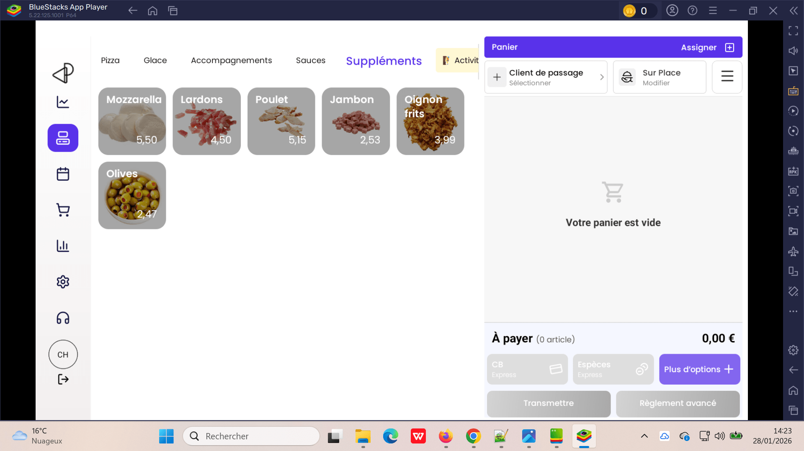

 | passer une commande combo not ame calendar sur le POS | 1) L'admin est connecté eu POS V3 avec email et password valides 2) L'admin s'ouvre POS V3 sur Le Tablette Blustacks5 3) Une internet stable et forte | 1) cliquer sur Offres 2) cliquer sur un combo 3) choisissez entre 2 et 5 activités 4) cliquer sur le bouton Suivant 5) sélèctionner Nombre de participants 6) choisir un date 7) choisir les créneaux 8) cliquer sur le bouton Rèserver | 3) Pack1_notsamecalendar-sameparticipants 4) - Foot à 5 – Réservation - VR Game Immersion - Paintball Squad Battle - Basket Indoor – Booking - Laser Tag Battle 2 6) 5 7) 29/01/2026 | Réservation combo order=202 est crée avec succès | La création de réservation combo se termine correctement | Passed | 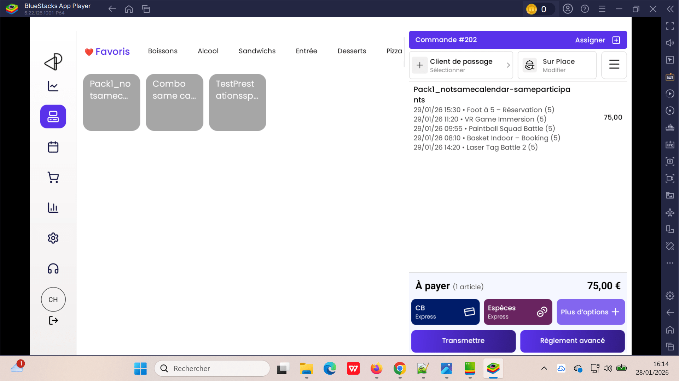
 | passer une commande same calendar combo sur le POS | 1) L'admin est connecté eu POS V3 avec email et password valides 2) L'admin s'ouvre POS V3 sur Le Tablette Blustacks5 3) Une internet stable et forte | 1) cliquer sur Offres 2) cliquer sur un combo 3) choisissez activités 4) cliquer sur le bouton Suivant 5) sélèctionner Nombre de participants 6) choisir un date 7) choisir les créneaux 8) cliquer sur le bouton Rèserver | 2) Combo same calendar 3) - VR Game Immersion - Cooking Workshop - CHaker-Laser Tag Battle 5) 5 6) 29/01/2026 7) - 14h00 (0,00 euro) | Réservation combo order=204 est crée avec succès et s'affiche en panier: Combo same calendar 100,20 29/01/2026 - VR Game Immersion (1) 29/01/2026 - Cooking Workshop (1) 29/01/2026 - CHaker-Laser Tag Battle (1) | La création de réservation combo same calendar se termine correctement | Passed | 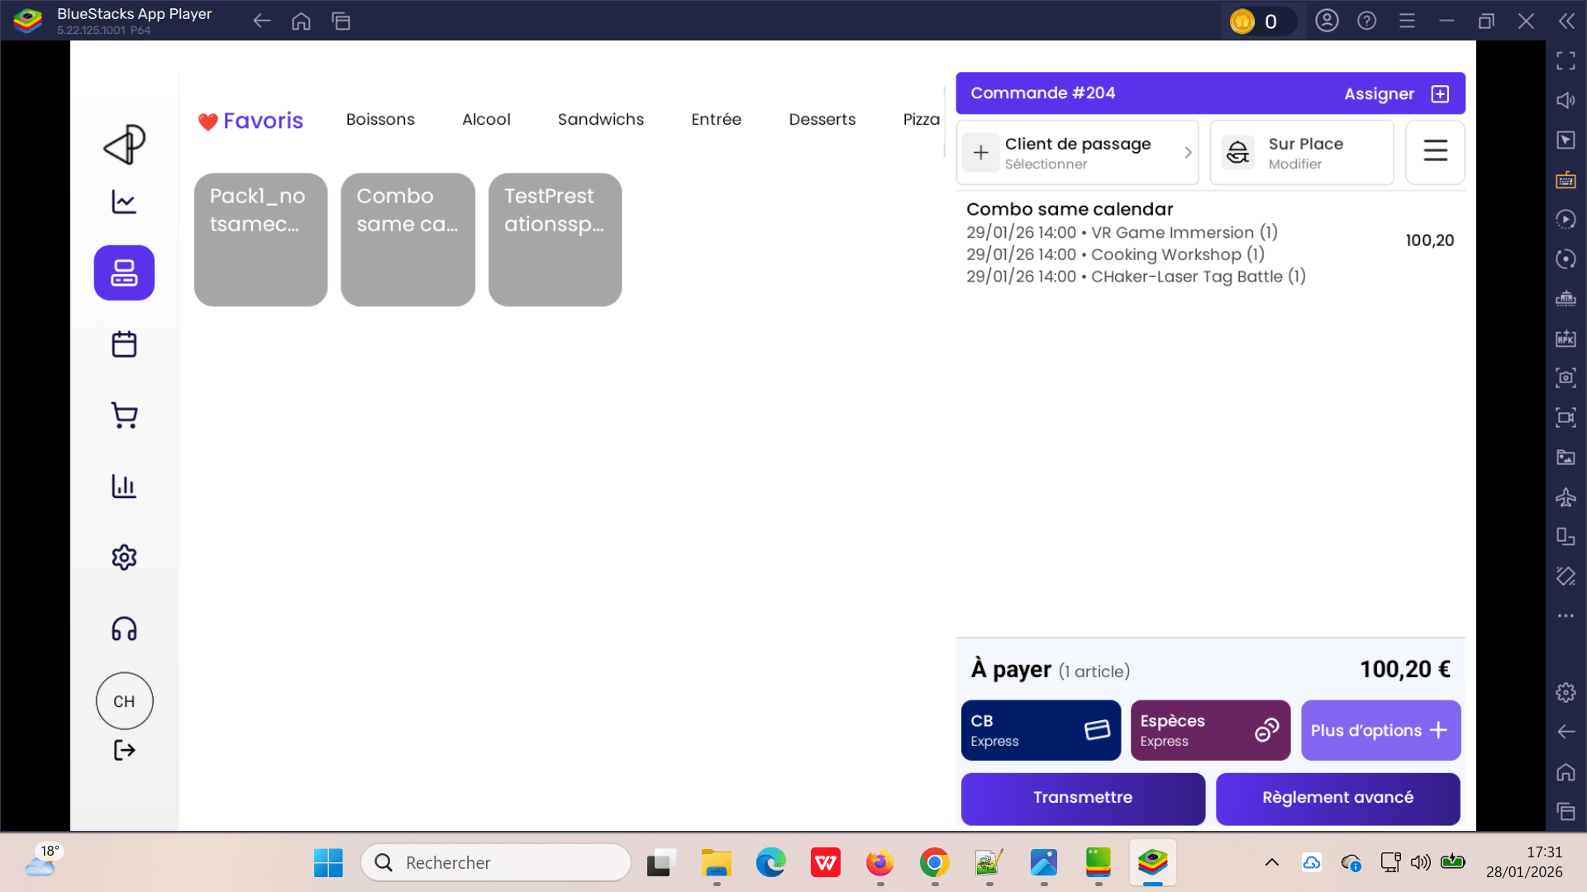
 | Filtres commandes sur le POS | 1) L'admin est connecté eu POS V3 avec email et password valides 2) L'admin s'ouvre POS V3 sur Le Tablette Blustacks5 3) Une internet stable et forte | 1) Aller vers Liste En attente des commandes 2) cliquer sur Filtres avancés 3) saisir Numéro d'ordre 4) cocher Input Numéro d'ordre 5) sélèctionner le date de la commande 6) cliquer sur le bouton Appliquer | 3) 202 5) 29/01/2026 | La commande s'affiche correctement ID=202 Total: 75.00 EURO Reste: 75.00 EURO | filtre commandes marche correctement | Passed | 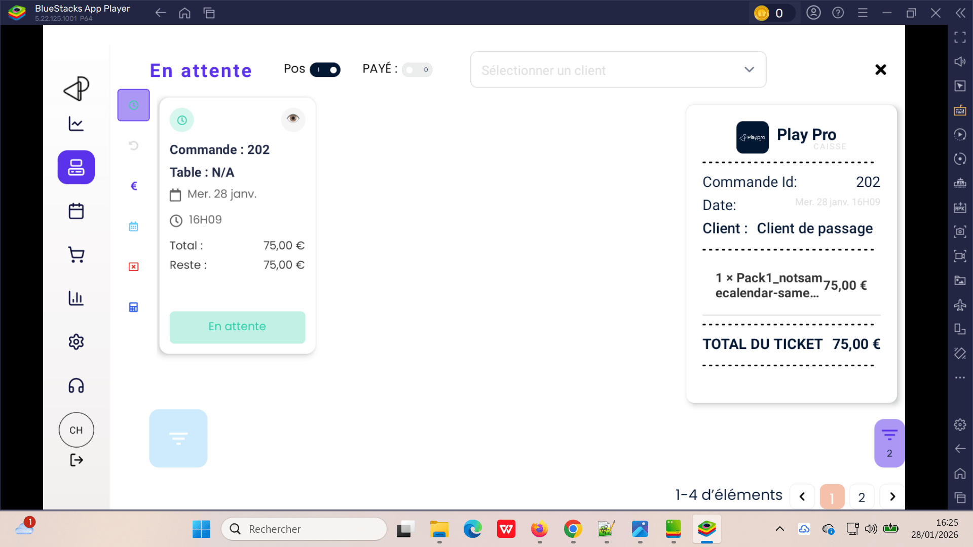
 | Pagination commandes sur le POS | 1) L'admin est connecté eu POS V3 avec email et password valides 2) L'admin s'ouvre POS V3 sur Le Tablette Blustacks5 3) Une internet stable et forte | 1) Aller vers Liste En attente des commandes 2) cliquer sur Filtres avancés 3) saisir Numéro d'ordre 4) cocher Input Numéro d'ordre 5) sélèctionner le date de la commande 6) cliquer sur le bouton Appliquer | 3) 202 5) 29/01/2026 | une seule commande qui s'affiche par pagination sur 4 pages | pagination correcte en filtrage commandes | Corrigé | 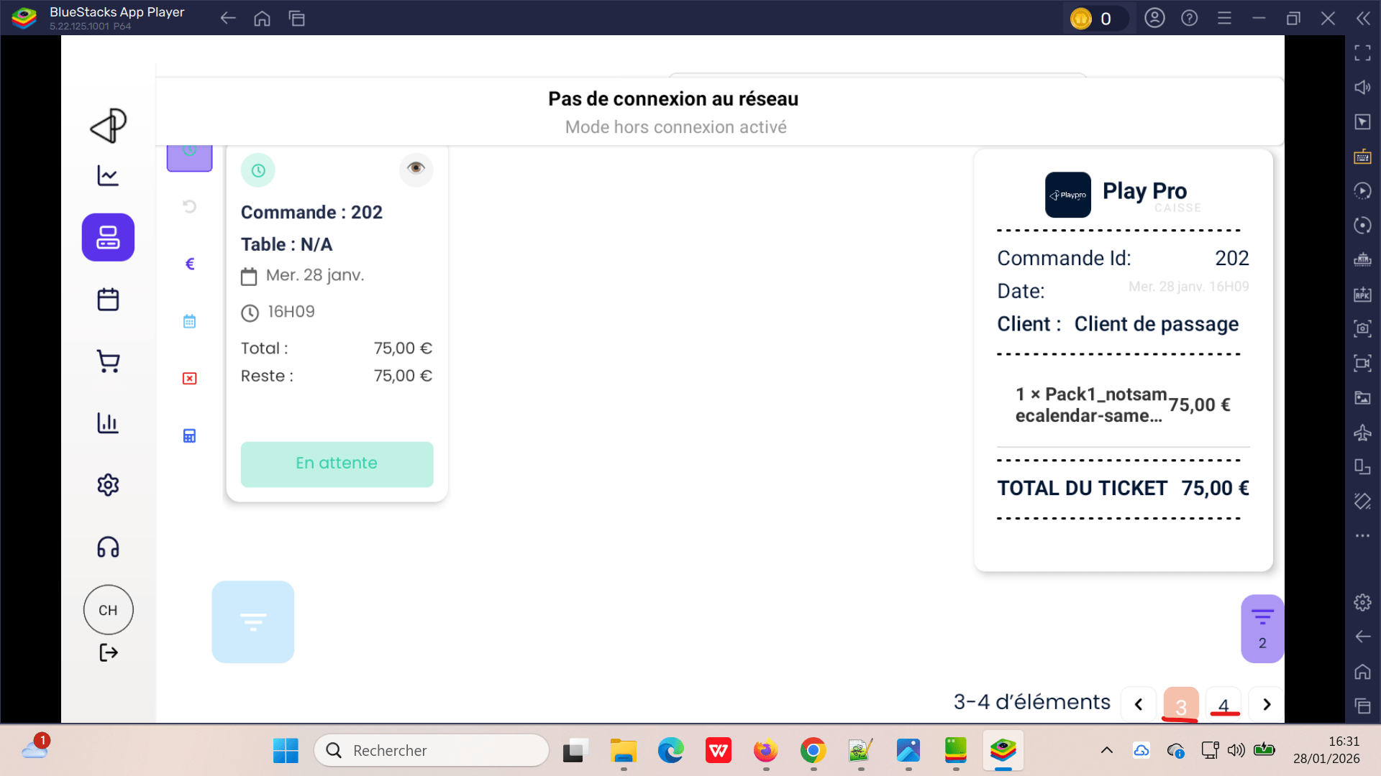

 | Passer aux commandes sur le POS V3 | 1) L'admin est connecté eu POS V3 avec email et password valides 2) L'admin s'ouvre POS V3 sur Le Tablette Blustacks5 3) Une internet stable et forte | 1) cliquer en sidebar sur Commandes |  | Loading commandes par filtre aujourd'hui | La liste des commandes aujourd'hui s'affiche correctement | Passed

 | rembourser une commande sur le calendrier | 1) L'admin est connecté eu POS V3 avec email et password valides 2) L'admin s'ouvre POS V3 sur Le Tablette Blustacks5 3) Une internet stable et forte | 1) passer au calendrier 2) cliquer sur une réservation 3) cliquer sur le bouton Encaisser en popup | 2) - Cooking Workshop - Note: Note - Chaker Ben Said 4/6 0,00 EURO / 447,60 EURO - |  | Remboursement une commande en calendrier se termine correctement | Passed
 | annuler une commande sur le calendrier | 1) L'admin est connecté eu POS V3 avec email et password valides 2) L'admin s'ouvre POS V3 sur Le Tablette Blustacks5 3) Une internet stable et forte | 1) passer au calendrier 2) cliquer sur une réservation 3) cliquer sur le bouton Encaisser en popup | 2) - Cooking Workshop - Note: Note - Chaker Ben Said 4/6 0,00 EURO / 447,60 EURO - |  | Annulation une commande en calendrier se termine correctement | Passed

 | add new customer (booking) en POS V3 PLPRB-1554 5. API POS create customer (booking) | 1) L'admin est connecté eu POS V3 avec email et password valides 2) L'admin s'ouvre POS V3 sur Le Tablette Blustacks5 3) Une internet stable et forte | 1) cliquer sur Calendrier en SideBar 2) clquer sur le bouton Créer 3) en nouveau client, sélèctionner Particulier 4) choisir une activité 5) saisir Nom 6) saisir Prénom 7) saisir email 8) cliquer sur le bouton Suivant | 5) Ben Said 6) Chaker 7) chTenant03@yopmail.com | Lors clic sur le bouton Suivant, le systéme est bloqué et aucune action se fait ===> il n'y a pas de loading | ajout nouveau client et passage à l'étape suivante de booking | Corrigé | 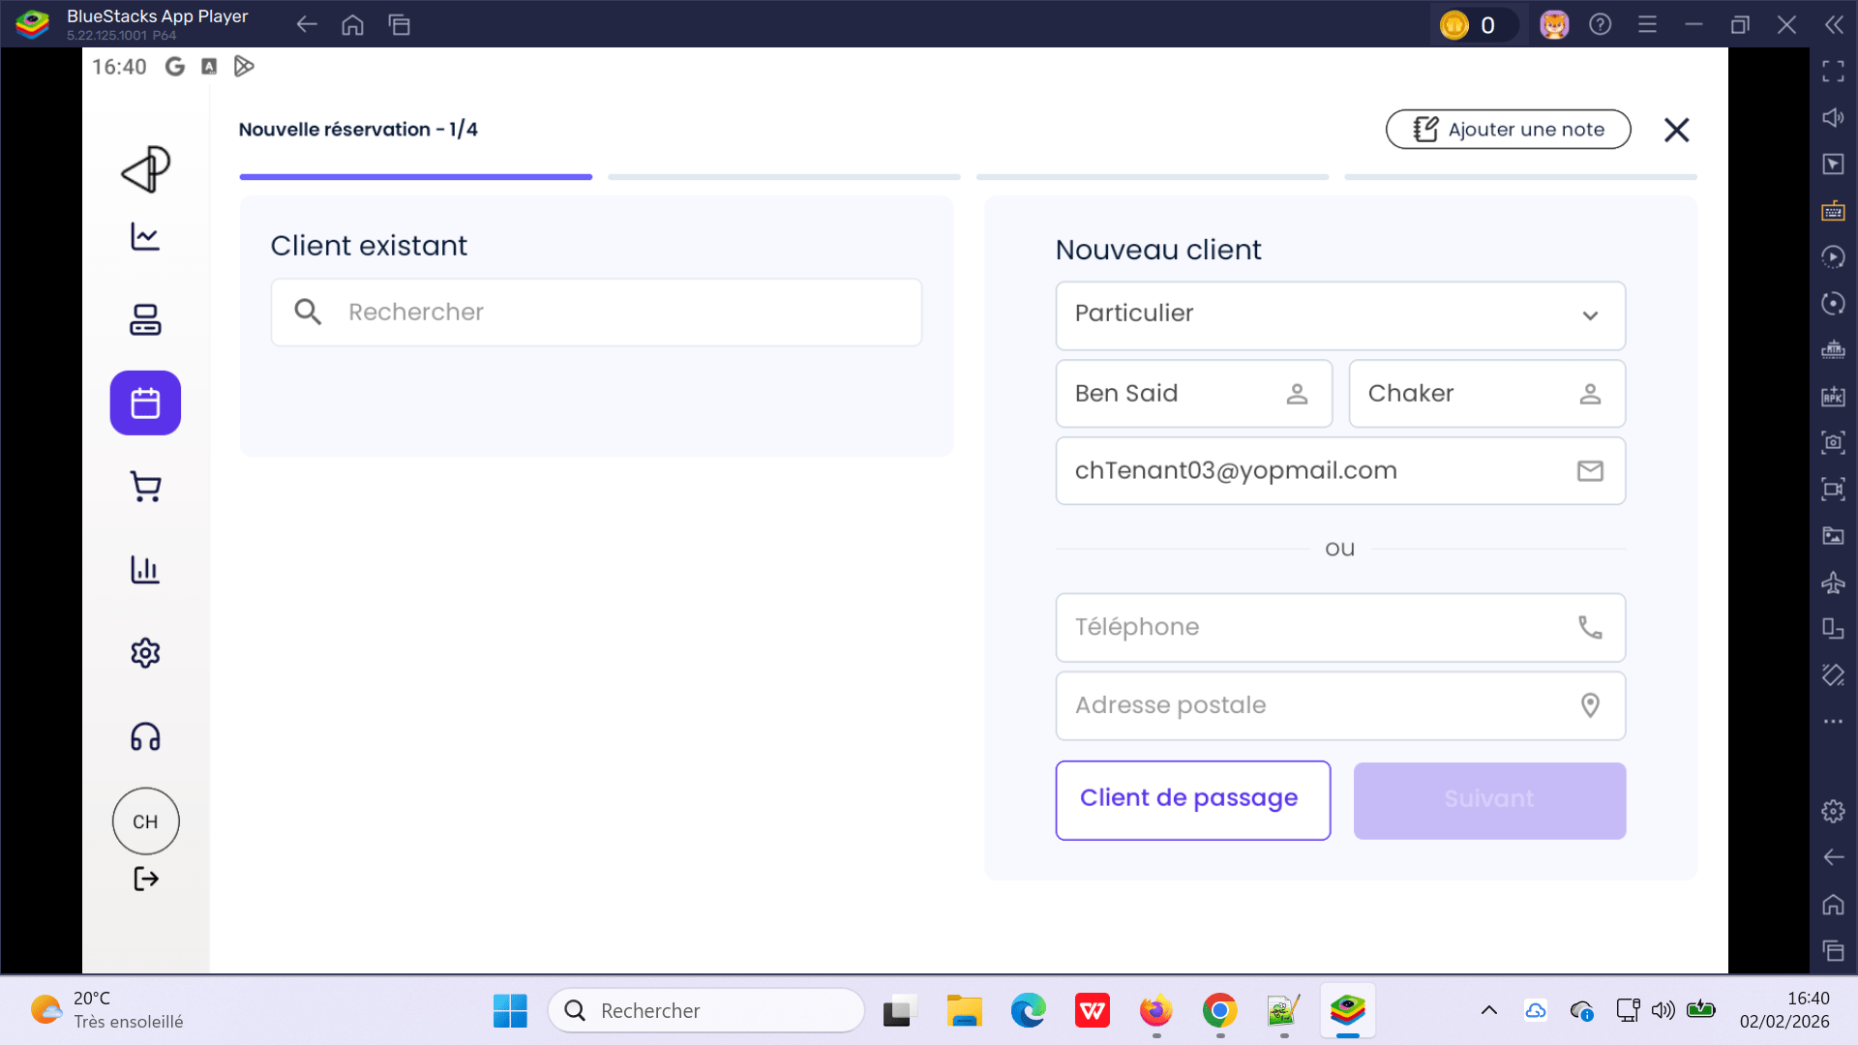
 | Annuler un simple booking | 1) L'admin est connecté eu POS V3 avec email et password valides 2) L'admin s'ouvre POS V3 sur Le Tablette Blustacks5 3) Une internet stable et forte | 1) passer au calendrier 2) cliquer sur une reservation 3) En popup Details, cliquer sur le bouton Annuler 4) cliquer sur le bouton Annuler en popup confirm annulation réservation | 2) Chaker Ben Said . Foot freestyle (6) 12:00 - 12:40 274,38 EURO à régler mardi 3 février 2026 0H40 ---------------------------------------------------- POPUP ANNULATION: Attention, cette action est irréversible Montant payé: 0,00 euro Solde à régler: 274,38 euro Comment souhaitez-vous procèder ? ====> Annulation sans transaction ====> Aucun remboursement ni prélèvement | commande est annulé Aucun remboursement ni prélèvement | L'annulation de commande se termine correctement | Passed | 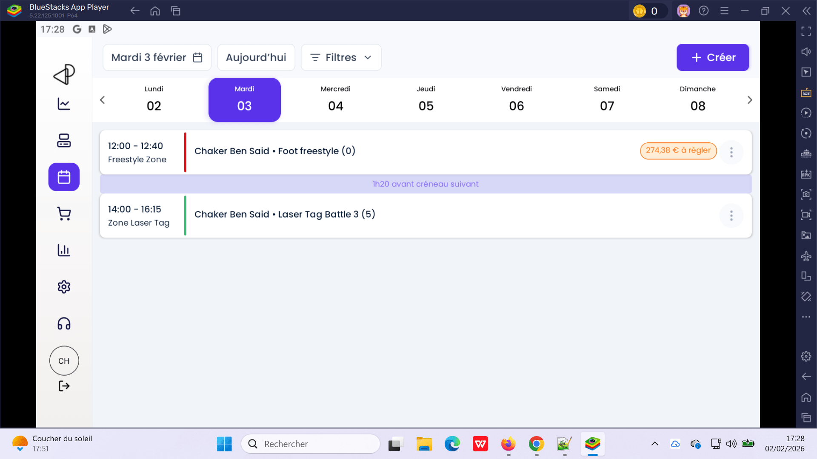
 | passer une reservation booking en calendrier | 1) L'admin est connecté eu POS V3 avec email et password valides 2) L'admin s'ouvre POS V3 sur Le Tablette Blustacks5 3) Une internet stable et forte | 1) passer au calendrier 2) choisir un date 3) cliquer sur le bouton Créer 4) choisir un client existant 5) En recherche activités, choisir une expérience 6) choisir le nombre de participants 7) choisir autrefois le date de réservation 8) cliquer sur le bouton Annuler en popup confirm annulation réservation | 2) Mardi 03/02/2026 4) chTenant01@yopmail.com 5) Basket 3*3 Indoor 6) 7 personnes 7) Mardi 03/02/2026 | la réservation est crée : Chaker Ben Said . Basket 3*3 Indoor (7) 11:07 - 11:37 Room Extreme ID = 290 | Activité est réservée correctement | Passed
 | créer une reservetion booking en Calendrier | 1) L'admin est connecté eu POS V3 avec email et password valides 2) L'admin s'ouvre POS V3 sur Le Tablette Blustacks5 3) Une internet stable et forte | 1) passer au calendrier 2) choisir un date 3) cliquer sur le bouton Créer 4) choisir un client existant 5) En recherche activités, choisir une expérience 6) choisir le nombre de participants 7) choisir un céneau 8) ajouter des options 9) cliquer sur le bouton Finaliser | 2) Mardi 03/02/2026 4) chTenant01@yopmail.com 5) ChakerTest100 6) 6 personnes 7) 12:00 60 8) 2 options sélèctionnées | Booking crée en calendrier: Chaker Ben Said . ChakerTest100 (6) 112:00 - 13:00 vR07 3521,00 EURO à règler order=292 | la réservation des activités (booking) se termine correctement | Passed
 | créer une reservetion (booking) activité avec questions booking en Calendrier | 1) L'admin est connecté eu POS V3 avec email et password valides 2) L'admin s'ouvre POS V3 sur Le Tablette Blustacks5 3) Une internet stable et forte | 1) passer au calendrier 2) choisir un date 3) cliquer sur le bouton Créer 4) choisir un client existant 5) En recherche activités, choisir une expérience 6) choisir le nombre de participants 7) choisir un céneau 8) ajouter des options 9) cliquer sur le bouton Suivant 10) répondre aux questions activité | 2) Mardi 03/02/2026 4) chTenant01@yopmail.com 5) Foot à 5 – Réservation 6) 10 personnes 7) Parc Trampoline Zone A 15:30 4.55 EURO 8) 2 options sélèctionnées | Aucun bouton Finaliser ou terminer reservation qui s'affiche au derniére étape de réservation | la réservation des activités (booking) avec questions se termine correctement | Corrigé | 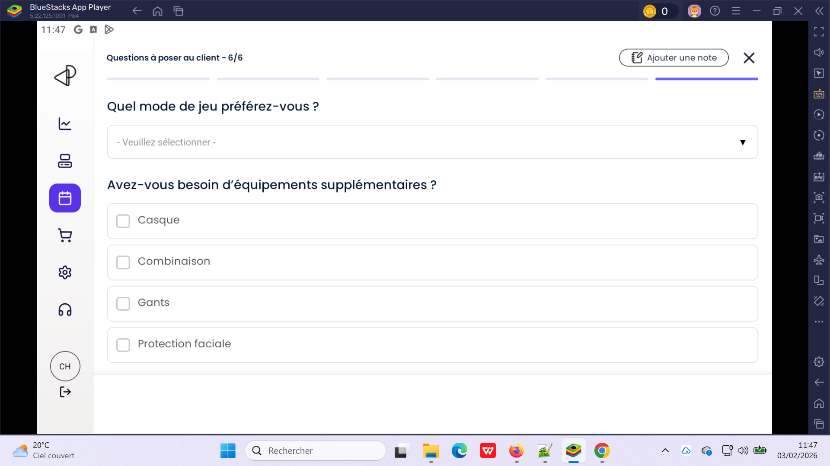
 | vérifier la reservetion (booking) activité avec questions obligatoires en Calendrier | 1) L'admin est connecté eu POS V3 avec email et password valides 2) L'admin s'ouvre POS V3 sur Le Tablette Blustacks5 3) Une internet stable et forte | 1) passer au calendrier 2) choisir un date 3) cliquer sur le bouton Créer 4) choisir un client existant 5) En recherche activités, choisir une expérience 6) choisir le nombre de participants 7) choisir un céneau 8) ajouter des options 9) cliquer sur le bouton Suivant 10) répondre aux questions clients obligatoires 11) cliquer sur le bouton Finaliser | 2) Mercredi 04/02/2026 4) chTenant01@yopmail.com 5) Experience-paintball 6) 10 personnes 7) Cuisine Espace 6 08:25 90.00 EURO 8) 2 options sélèctionnées | L'admin maintenant peut finaliser la réservation sans répondre aux questions obligatoires | la réservation des activités (booking) avec questions obligatoires se termine correctement | Corrigé | 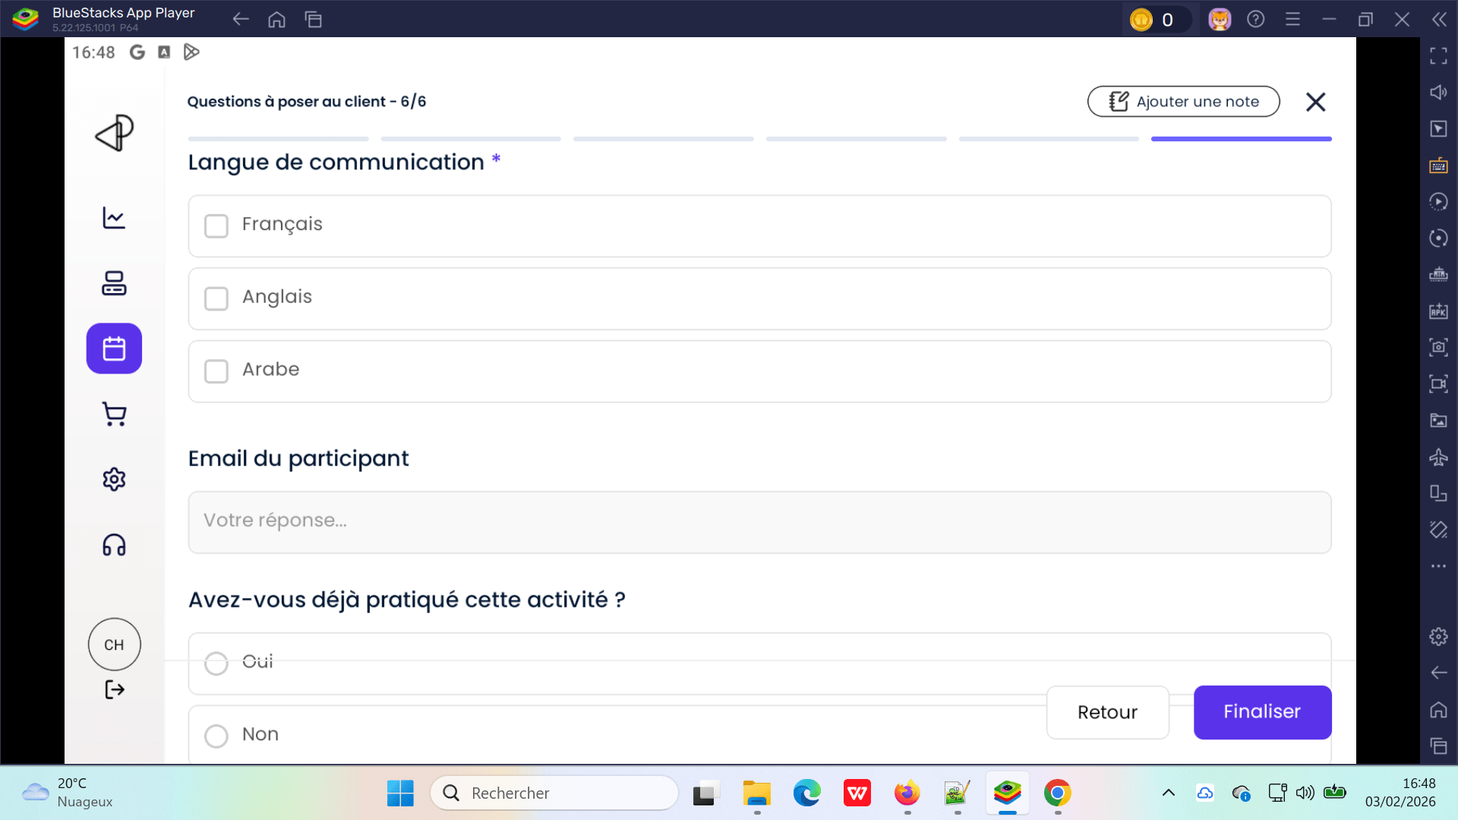
 | reservetion (booking) activité et retourner pour changer l'activité en Calendrier | 1) L'admin est connecté eu POS V3 avec email et password valides 2) L'admin s'ouvre POS V3 sur Le Tablette Blustacks5 3) Une internet stable et forte | 1) passer au calendrier 2) cliquer sur le bouton Créer 3) choisir un client existant 4) En recherche activités, choisir une expérience 5) choisir le nombre de participants 6) choisir un céneau 7) cliquer sur le bouton Retour 8) cliquer sur le bouton Retour 9) cliquer sur le bouton Retour 10) cliquer sur une autre activité 11) cliquer sur le bouton Suivant | 2) Mercredi 04/02/2026 4) chTenant01@yopmail.com 5) Laser Tag Battle 3 6) 7 personnes 7) Zone Laser Tag 1 11:15 77.50 EURO 10) ChakerTest100 | La prémiére activité déjà choisi est loading au niveau Image Pour la deuxiéme activité, Le bouton Suivant est bloqué On ne peut pas passer à l'étape suivante | Changer activité lors la création de réservation booking en calendrier passe correctement sans blocage | Corrigé | 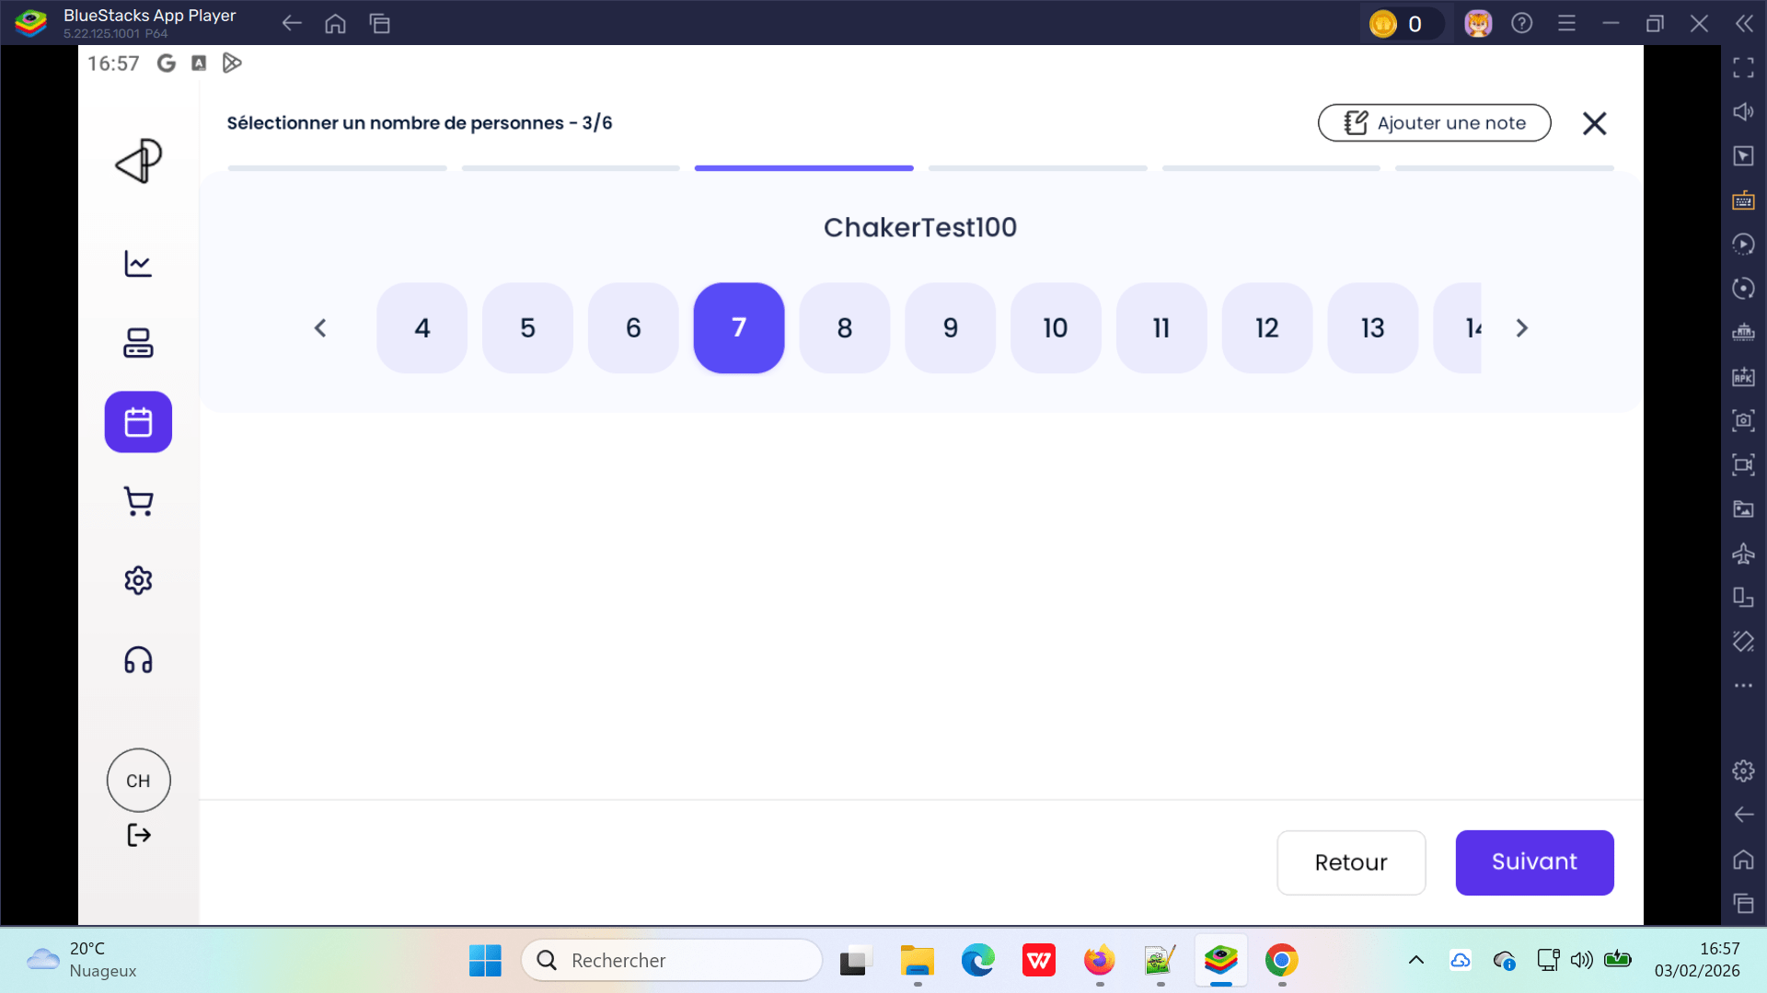
 | test add booking activité to check conditions (Par default au nbre de participants, Limite à 1, Obligatoire) | 1) L'admin est connecté eu POS V3 avec email et password valides 2) L'admin s'ouvre POS V3 sur Le Tablette Blustacks5 3) Une internet stable et forte | 1) passer au calendrier 2) cliquer sur le bouton Créer 3) choisir un client existant 4) En recherche activités, choisir une expérience 5) choisir le nombre de participants 6) choisir un céneau 7) ajouter des options slon les 3 conditions | 2) Mercredi 04/02/2026 4) chTenant01@yopmail.com 5) Booking VR Karting Libre 6) 5 personnes 7) Espace Paintball 1 09:45 124.00 EURO 8) - Casque VR supplémentaire 10€ (nbre par defaut) - Bracelet connecté 25€ (limite à 1) - Assurance activité 5€ (obligatoire en booking) | - L'admin peut choisir n'importe quel Qté en options et dépasse par défault le nbre de personnes - option qté n'est pas limité à 1, on peut choisir un nombre > 1 - option n'est choisi par défault si elle est obligatoire ========================> staff ne pas user va réserver suivant les régles options (obligatoire ...) | selection options produits mettre en considération les 3 conditions lors la réservation booking | Corrigé | 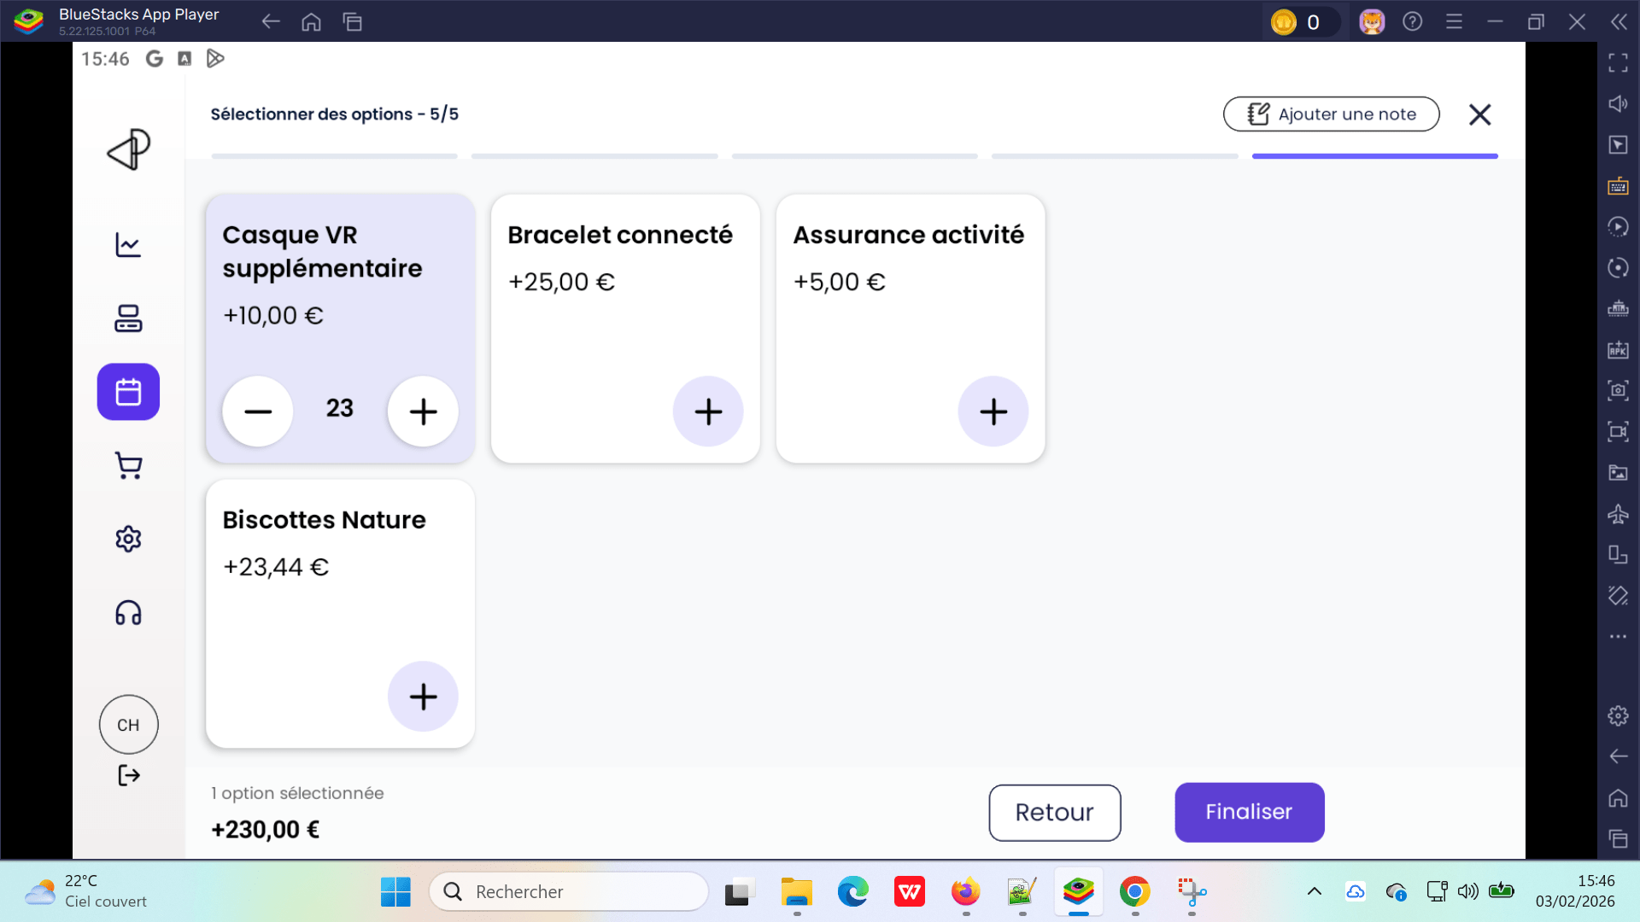
 | create booking en gérant les questions et enregistrement les réponses. PLPRB-1617 API pour POS / Gestion des questions | 1) L'admin est connecté eu POS V3 avec email et password valides 2) L'admin s'ouvre POS V3 sur Le Tablette Blustacks5 3) Une internet stable et forte | 1) passer au calendrier 2) cliquer sur le bouton Créer 3) choisir un client existant 4) En recherche activités, choisir une expérience 5) choisir le nombre de participants 6) choisir un céneau 7) Répondre aux questions-clients 8) cliquer sur le bouton Finaliser | 2) Dimanche 22/02/2026 3) chTenant01@yopmail.com 4) VR Escape Challenge 6) 6 personnes 7) 09:50 99.5 EURO | Les questions clients avec les réponses ne s'affichent pas en détails booking | Les réponses sont enregistrées et la réservation s'affichent les questions+réponses | Corrigé

 | passer une commande (food) en POS - V3 | 1) L'admin est connecté eu POS V3 avec email et password valides 2) L'admin s'ouvre POS V3 sur Le Tablette Blustacks5 3) Une internet stable et forte | 1) cliquer sur Produits en navbar 2) sélèctionner des produits food 3) cliquer sur Espèces en panier 4) valider le paiement en popup | - Eau Minérale -> 1 0.55 - Grimbergen -> 1 3.50 - Burger -> 1 0.50 - PIZZA XL -> 1 17.44 - Pizza L -> 1 16.50 A payer : 38.49 | commande payé avec succès commande = 265 PLPRB-1702 => Terminé fix payment add to basket POS | Le paiement de commande food se termine correctement | Passed
 | passer une commande (food) ou commande portefeuille par exemple en POS - V3 et faite le Paiement par CHèques | 1) L'admin est connecté eu POS V3 avec email et password valides 2) L'admin s'ouvre POS V3 sur Le Tablette Blustacks5 3) Une internet stable et forte | 1) cliquer sur Produits en navbar 2) sélèctionner des produits food 3) passer au Règlement avancé 4) choisir un moyen de paiement CHèques 5) valider le paiement en popup 6) passer vers Pass & Bars 7) choisir montant portefeuille 8) passer au Règlement avancé 9) choisir un moyen de paiement CHèques 10) valider le paiement en popup | 2) 1 ére commande (food): - Grimbergen -> 1 3.50 - Carlsberg -> 2 22.10 - Budweiser -> 1 9.76 - Desperados -> 1 4.11 - Pizza L -> 1 16.50 A payer: 55.97 EURO 2 éme commande: Une portefeuille: 200.00 EURO | un messahe d'erreur en popup pour la 1 ére commande qui s'affiche: "Erreur de Traitement du Paiement" "Trying to access array offset on value of type float" ou un message pour la 2 éme commande: "Erreur de Traitement du Paiement" "Trying to access array offset on value of type int" | Le paiement de commande food par chèques se termine correctement | Corrigé
 | passer une autre commande (food) en POS - V3 Paiement par Espèces | 1) L'admin est connecté eu POS V3 avec email et password valides 2) L'admin s'ouvre POS V3 sur Le Tablette Blustacks5 3) Une internet stable et forte | 1) cliquer sur Produits en navbar 2) sélèctionner des produits food 3) passer au Règlement avancé 4) choisir un moyen de paiement 4) valider le paiement en popup | 2) - Grimbergen -> 1 3.50 - Carlsberg -> 2 22.10 - Budweiser -> 1 9.76 - Desperados -> 1 4.11 - Pizza L -> 1 16.50 A payer: 55.97 EURO | commande payé avec succès commande = 282 PLPRB-1702 => Terminé fix payment add to basket POS | Le paiement de commande food se termine correctement | Passed

 | passer une commande (foods) en POS - V3 et payer avec remise | 1) L'admin est connecté eu POS V3 avec email et password valides 2) L'admin s'ouvre POS V3 sur Le Tablette Blustacks5 3) Une internet stable et forte | 1) cliquer sur Produits en navbar 2) sélèctionner des produits food 3) cliquer sur le bouton (Plus d'options) 4) cliquer sur Remise % 5) En POPUP, cliquer sur un code promo 6) En POPUP, cliquer sur le bouton "Appliquer la remise CPTenant2 - 50%" | Commande A payer: 55,60 EURO 5) CPTenant2 - 50% | Montant après remise = Montant A payer Et le remise n'est appliquable | Le paiement de commande aavec remise se termine correctement | Corrigé | 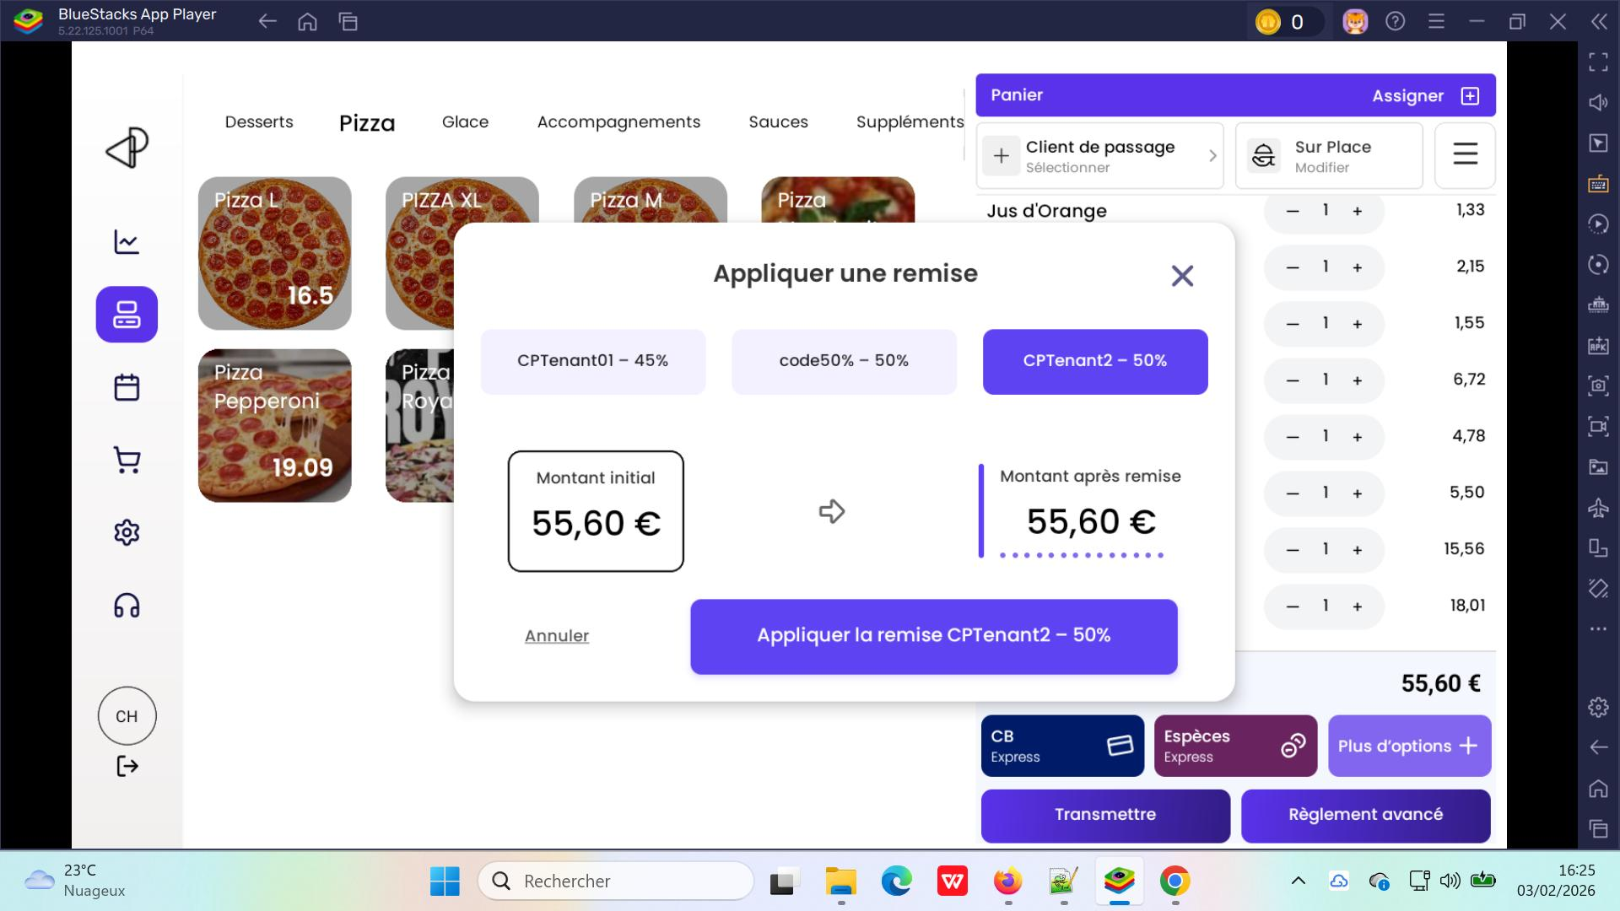

 | Encaisser une commande par moyen de paiement: Virement | 1) L'admin est connecté eu POS V3 avec email et password valides 2) L'admin s'ouvre POS V3 sur Le Tablette Blustacks5 3) Une internet stable et forte | 1) Passer aux Commandes 2) cliquer sur une commande 3) cliquer sur le bouton Encaisser 4) en panier passer au Règlement avancé 5) cliquer sur Virement comme moyen de paiement 6) cliquer sur le bouton Valider 7) valider l'encaissement | 2) Commande #312 le 03/02/2026 à 17h10 Encaissement: 30,34 EURO | Commande #312 n'est pas encaissée et Le statut reste en table Commandes vers: A payer =====> corrigé (10/07/2026) | L'encaissement d'une commande par Virement se termine correctement | Corrigé | 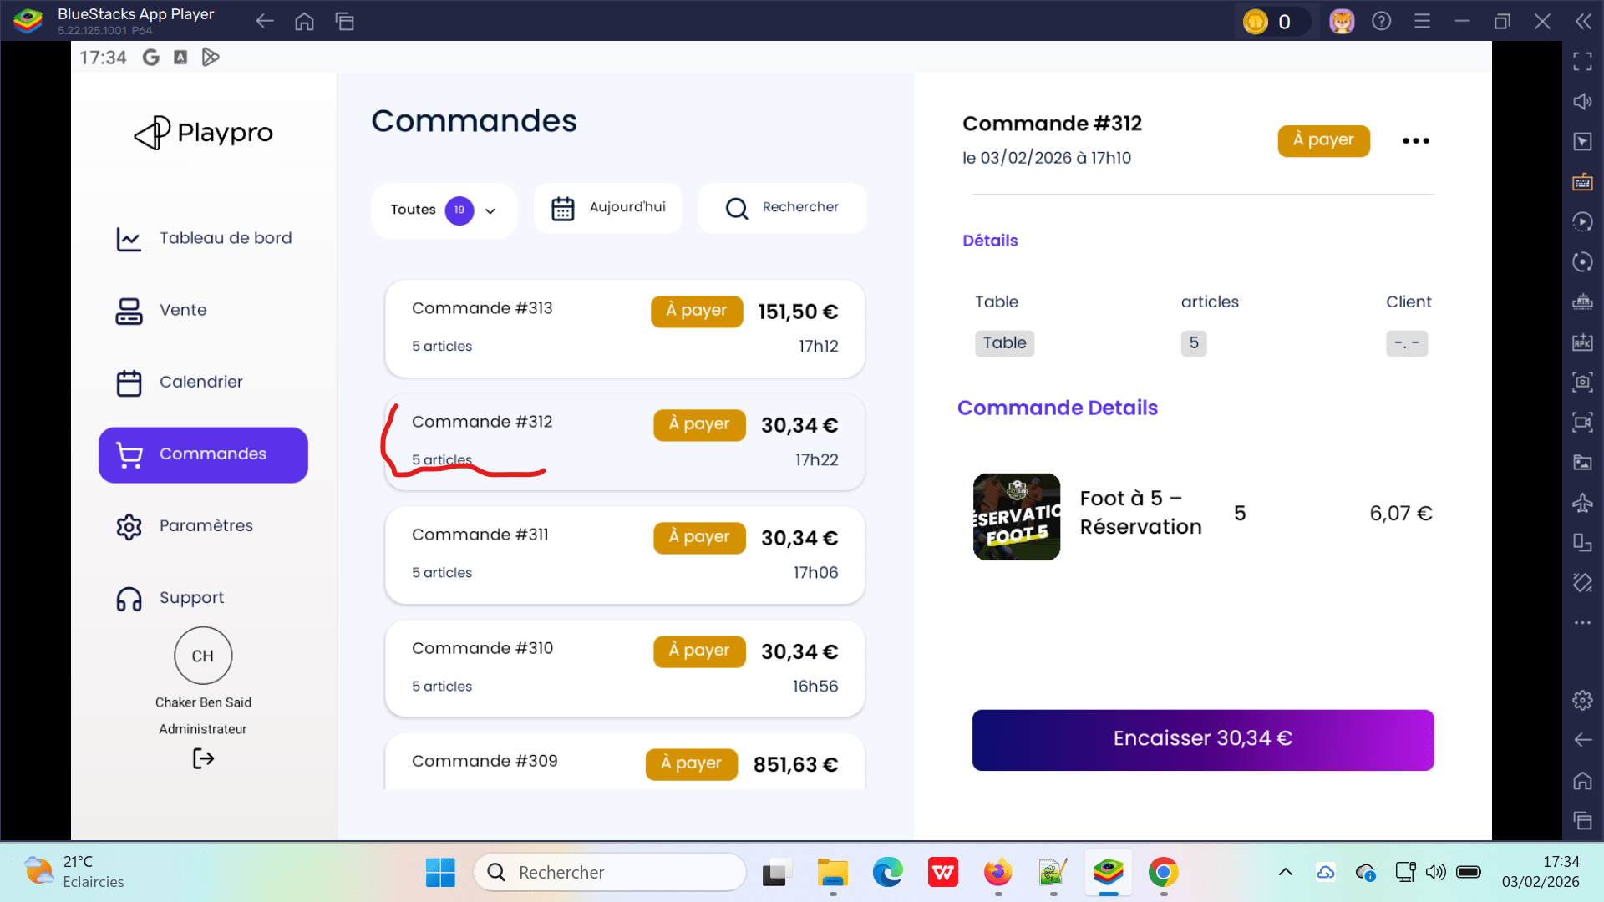 | 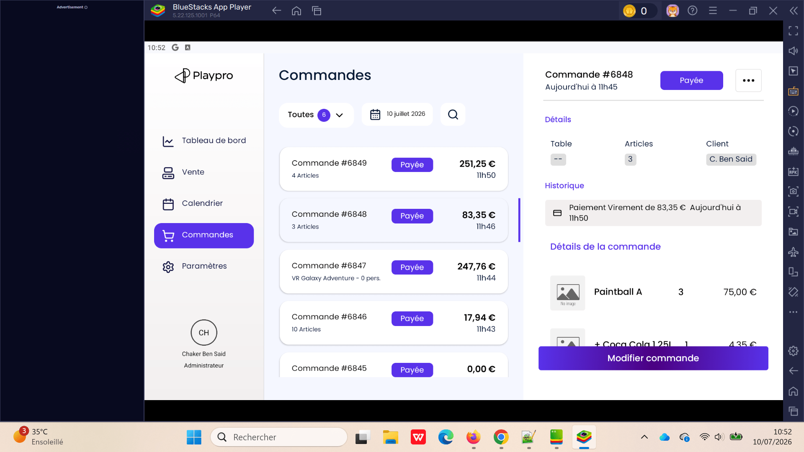
 | Encaisser une commande par CB (moyen de paiement) | 1) L'admin est connecté eu POS V3 avec email et password valides 2) L'admin s'ouvre POS V3 sur Le Tablette Blustacks5 3) Une internet stable et forte | 1) Passer aux Commandes 2) cliquer sur une commande 3) cliquer sur le bouton Encaisser 4) en panier passer au Règlement avancé 5) cliquer sur CB comme moyen de paiement 6) cliquer sur le bouton Valider 7) valider l'encaissement | 2) Commande #313 le 03/02/2026 à 17h12 Encaissement: 151,50 EURO | Commande #312 est encaissée avec succès et Le statut table Commandes change vers: Payée | L'encaissement d'une commande par CB se termine correctement | Passed
 | Encaisser une commande par Espèces (moyen de paiement) | 1) L'admin est connecté eu POS V3 avec email et password valides 2) L'admin s'ouvre POS V3 sur Le Tablette Blustacks5 3) Une internet stable et forte | 1) Passer aux Commandes 2) cliquer sur une commande 3) cliquer sur le bouton Encaisser 4) en panier passer au Règlement avancé 5) cliquer sur Espèces comme moyen de paiement 6) cliquer sur le bouton Valider 7) valider l'encaissement | 2) Commande #309 le 03/02/2026 à 16h35 Encaissement: 851,63 EURO | Commande #312 est encaissée avec succès et Le statut table Commandes change vers: Payée | L'encaissement d'une commande par Espèces se termine correctement | Passed

 | filtrage commandes
 | TC01: filtrage commandes par période | 1) L'admin est connecté eu POS V3 avec email et password valides 2) L'admin s'ouvre POS V3 sur Le Tablette Blustacks5 3) Une internet stable et forte | 1) Passer aux Commandes 2) cliquer sur Aujourd'hui 3) cliquer sur Le jour 16/02/2026 4) cliquer sur Le jour 22/02/2026 5) En popup, cliquer sur le bouton Appliquer |  | Le système POS récupére les commandes de d'aute date : 04/02/2026 | Le système POS récupére les commandes de par selon le jour ou la période de sélection | Corrigé | 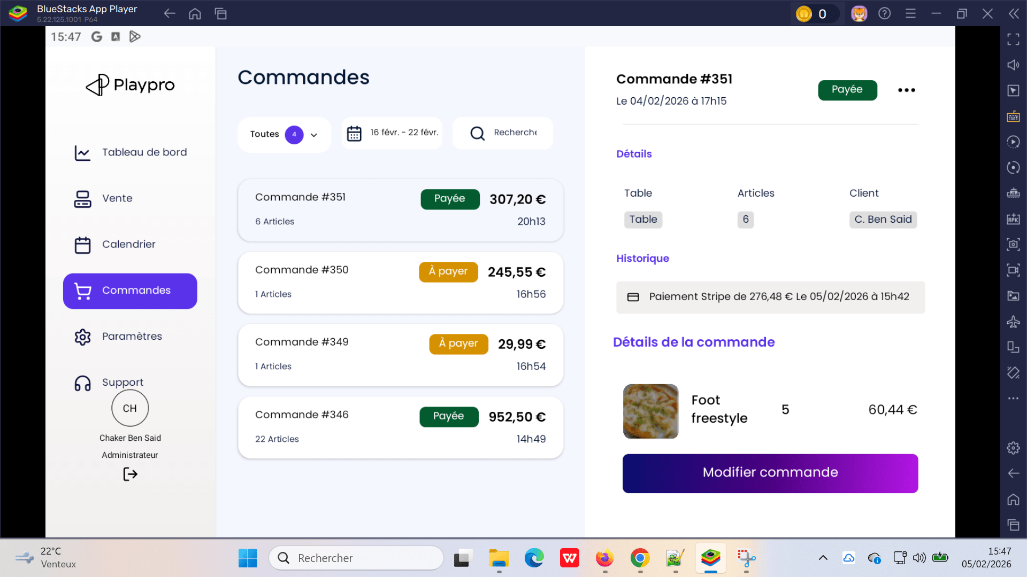
 | TC01: filtrage commandes par jour | 1) L'admin est connecté eu POS V3 avec email et password valides 2) L'admin s'ouvre POS V3 sur Le Tablette Blustacks5 3) Une internet stable et forte | 1) Passer aux Commandes 2) cliquer sur Aujourd'hui 3) En popup, cliquer sur le bouton Appliquer | Aujourd'hui c'est le date: 05/022/2025 | Le système POS ne renvoie pas les commandes de date 05/02/2026 il affiche un msg d'erreur: Aucune commande à afficher pour le momemnt. | Le système POS récupére les commandes de par selon le jour ou la période de sélection | Corrigé

 | Achat une commande prestation sur le POS V3 | 1) L'admin est connecté eu POS V3 avec email et password valides 2) L'admin s'ouvre POS V3 sur Le Tablette Blustacks5 3) Une internet stable et forte | 1) cliquer sur Activitès en navbar 2) cliquer sur un Type activité 3) cliquer sur une prestation | 2) Sport Collectif 3) Activité booking 01

 | passer une commande food sur le POS - V3 avec options & suppléments | 1) L'admin est connecté eu POS V3 avec email et password valides 2) L'admin s'ouvre POS V3 sur Le Tablette Blustacks5 3) Une internet stable et forte | 1) sélèctionner un email client 2) cliquer sur Produits 2) choisir catégoire entrée 3) cliquer sur un food (entrée) 4) en popup, cliquer sur un option 5) en popup, cliquer sur les 3 suppléments 6) cliquer sur le bouton Valider 32,95 € 7) cliquer sur CB Express | 1) chqatesting-client@yopmail.com 3) Entrée food test 25.95 € | Commande payée 5 Articles (entrée avec options & suppléments) correctement et s'affiche avec le statut: Payée | La commande food (entrée & options & suppléments) marche correctement | Passed
 | passer une commande food sur le POS - V3 avec options & suppléments | 1) L'admin est connecté eu POS V3 avec email et password valides 2) L'admin s'ouvre POS V3 sur Le Tablette Blustacks5 3) Une internet stable et forte | 1) sélèctionner un email client 2) cliquer sur Produits 2) choisir catégoire entrée 3) cliquer sur un food (entrée) 4) en popup, cliquer sur un option 5) en popup, cliquer sur les 3 suppléments 6) cliquer sur le bouton Valider 32,95 € 7) cliquer sur Le bouton {Transmettre} | 1) chqatesting-client@yopmail.com 3) Entrée food test 25.95 € | Commande transmis avec succès et s'affiche avec le statut: A payer dans la liste des commandes mais l'option food ne s'affiche pas en popup détails commande Toutes les options d'un pack, entrées ... s'affichent correctement en détails Liste des commandes | transmettre la commande food avec options & suppléménets et s'affiche correcteement avec détails | Failed | 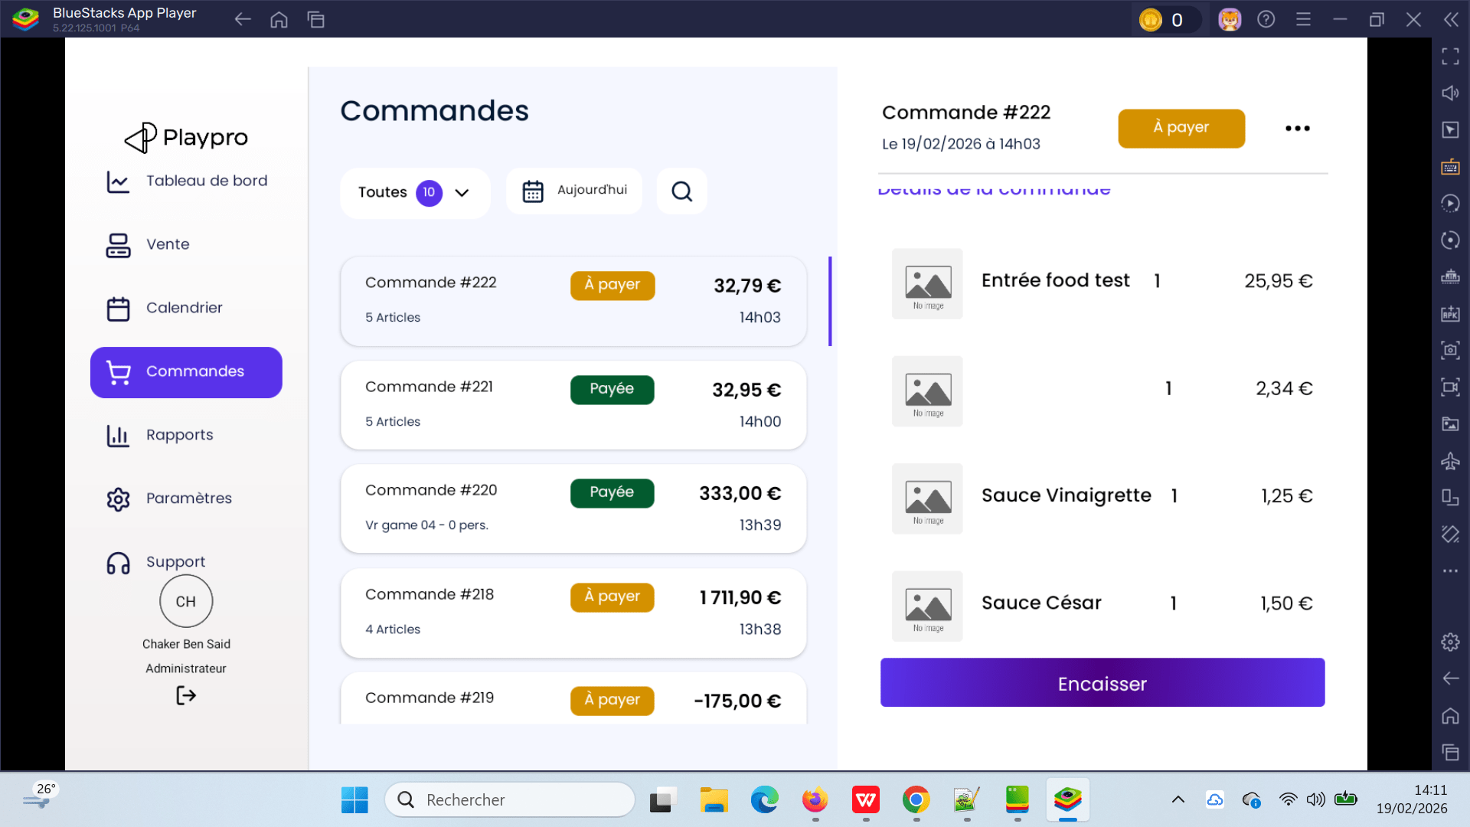 | 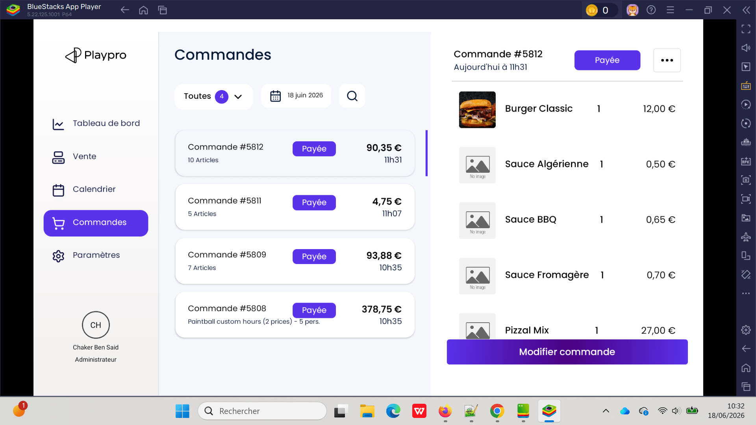

 | Annulation commande sur le POS - V3 | 1) L'admin est connecté eu POS V3 avec email et password valides 2) L'admin s'ouvre POS V3 sur Le Tablette Blustacks5 3) Une internet stable et forte | 1) passer une commande 2) encaisser/payer la commande 3) passer au claendrier 4) cliquer sur la commande 5) cliquer sur le bouton Annuler |  | Le champ Montant payé affiche 0,00 € Impossible de vérifier correctement le remboursement | Le champ Montant payé affiche le montant réellement encaissé Le champ Solde à régler est correct Le remboursement peut être traité correctement | Corrigé | 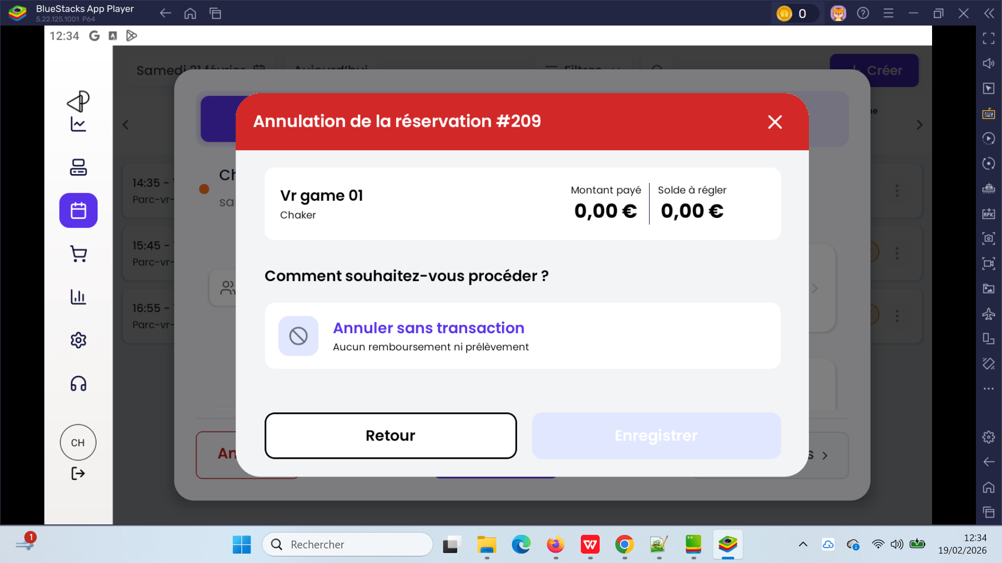

 | Vérifier l'ajout et l'affichage du statut Waiting dans la liste des POS | 1) L'admin est connecté au Back-Office avec un email et mot de passe valides {bchaker28@yahoo.com, admin} via URL: https://chaker-qa-playpro-bo.playpro.fr/ /back-office/login 2) Une internet stable et forte 3) L'admin est sur la page Caisses(POS): https://chaker-qa-playpro-bo.playpro.fr/ back-office/v3/pos | 1) Aller verst table pos 2) Vérifier les statuts disponibles 3) Ajouter ou modifier un POS 4) modifier un POS 5) Sélectionner Waiting comme statut 6) Sauvegarder 7) Retourner dans la liste des POS |  |  | Le POS doit etre enregistré avec statut Waiting | Fermé

 | PLPRB-1919 <POS create api update name device ipad/tablette from POS Vérifier que l’API POS create met correctement à jour le nom du device (iPad / Tablette) lors de l’utilisation du POS. | 1) L'admin est connecté au Back-Office avec un email et mot de passe valides {bchaker28@yahoo.com, admin} via URL: https://chaker-qa-playpro-bo.playpro.fr/ /back-office/login 2) Une internet stable et forte 3) L’admin est connecté au POS V3 4) Le POS est ouvert sur un device (BlueStacks / tablette / iPad) 5) L’API POS est accessible | 1) Ouvrir POS V3 2) Se connecter avec un compte valide 3) Cliquer sur Button Paramètres en Sidebar 4) Cliquer sur le bouton Règlages 5) Modifier un nom du device 6) Cliquer sur le bouton Enregistrer 6) Vérifier la valeur du champ device_name / device_type | ID de l'appareil: B0CAAA60-4164-40EC-88ED-E9EE723BDBD8 Nom de l'appareil: iPad Fond de caisse : 0,00 Statut : Actif Aprés la modification du nom de device: ID de l'appareil: B0CAAA60-4164-40EC-88ED-E9EE723BDBD8 Nom de l'appareil: POS Caisse 1 Fond de caisse : 0,00 Statut : Actif --------------------------------------------------------- --------------------------------------------------------- ID de l'appareil: e738ad42bd25c09f Nom de l'appareil: b0qxxx Fond de caisse : 0.00 Statut : Actif Aprés la modification du nom de device: ID de l'appareil: e738ad42bd25c09f Nom de l'appareil: Tablette BluesStacks 5 Fond de caisse : 0.00 Statut : Actif | Le nom du device sur POS V3 est modifiée avec succès et s'affiche aussi en BO avec le nom modifié | Le device doit être correctement identifié : iPad → device_name = ipad Tablette / BlueStacks / Android → device_name = tablette ou tablet La valeur doit être mise à jour dans la base de données / API response | Passed | 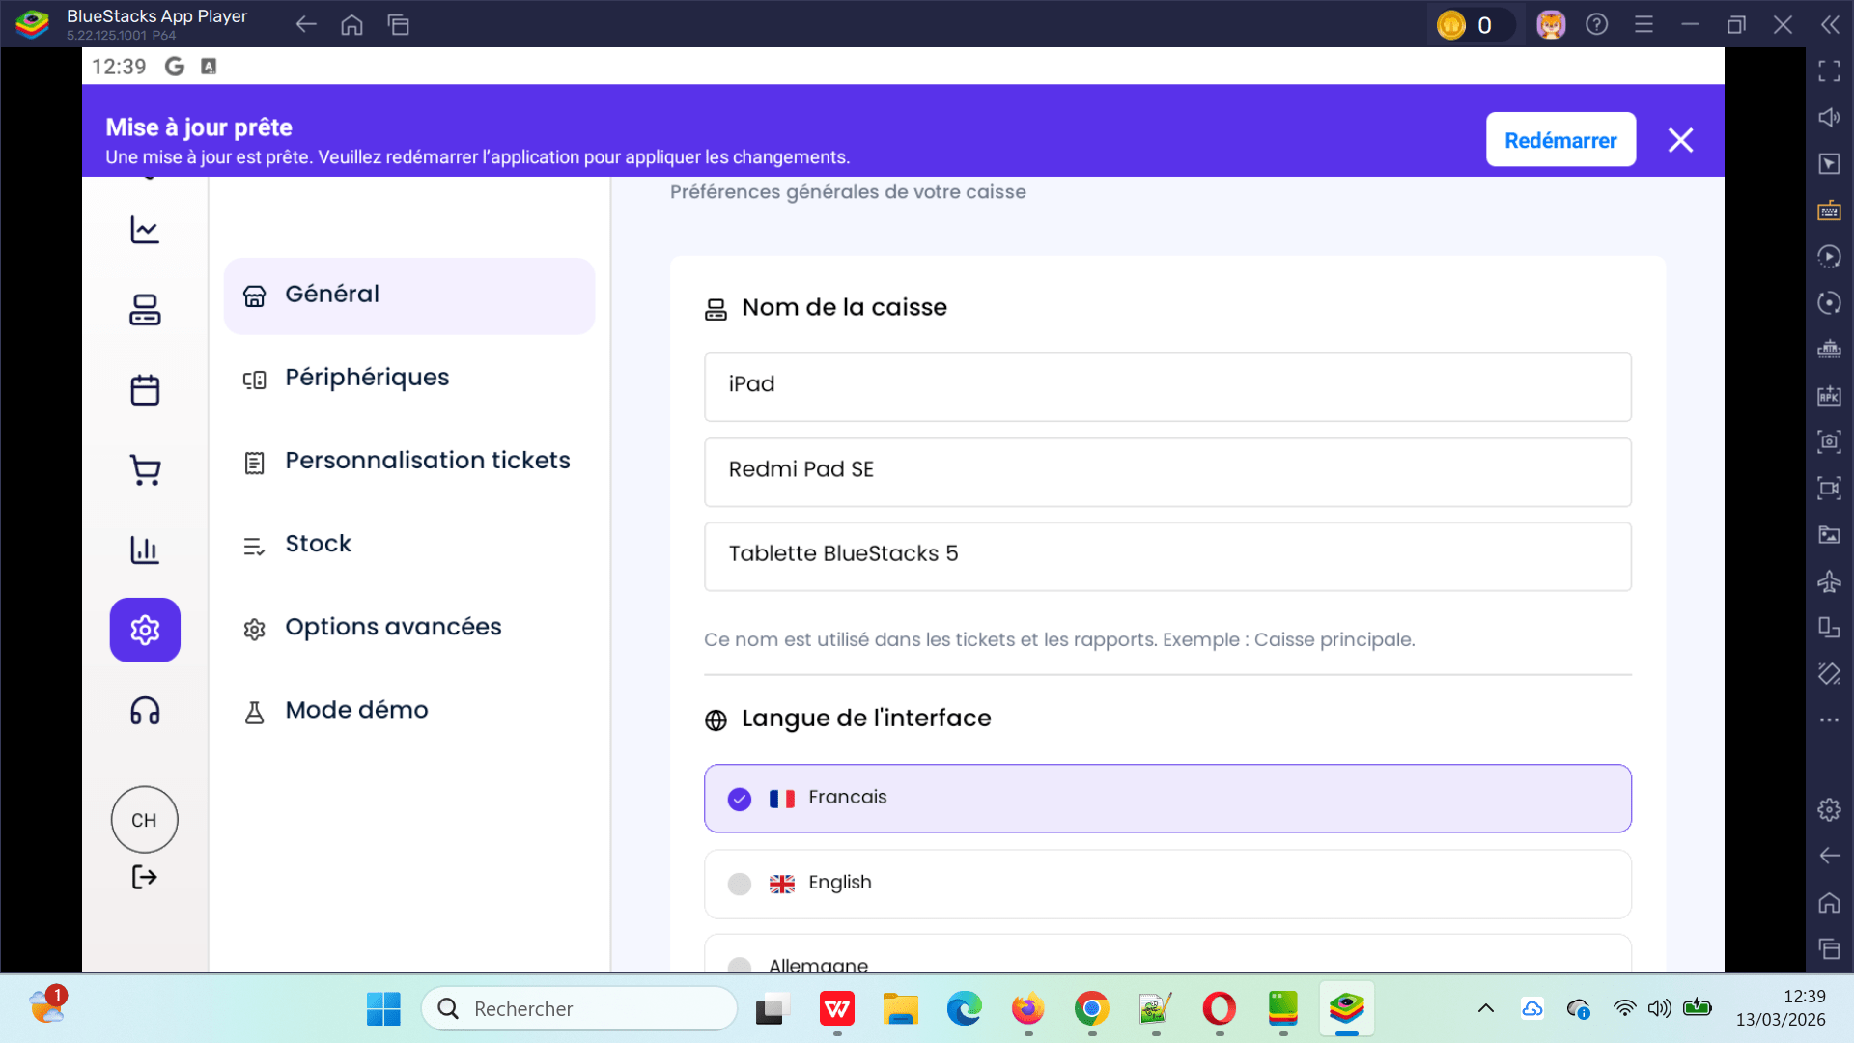

 | PLPRB-1921 change status product in stock actif/not actif from POS | 1) L'admin est connecté au Back-Office avec un email et mot de passe valides {bchaker28@yahoo.com, admin} via URL: https://chaker-qa-playpro-bo.playpro.fr/ /back-office/login 2) Une internet stable et forte 3) L’admin est connecté au POS V3 4) Le POS est ouvert sur un device (BlueStacks / tablette / iPad) 5) L’API POS est accessible 6) L'admin est sur la page Foods en BO via URL: https://chaker-qa-playpro-bo.playpro.fr/ back-office/v3/food | 1) cliquer sur food produit 2) cliquer (oui) en Gestion du stock 3) saisir Quantité en stock 4) cliquer sur le bouton Valider en formulaire 5) Aller vers POS 6) cliquer sur Btn Paramètres en side bar 7) cliquer sur Règlages 8) cliquer sur Stock 9) vérifier le statut de produit food | 1) https://chaker-qa-playpro-bo.playpro.fr/back-office/ v3/food/edit/33c05935-2092-4524-8ebc-7603c9b1473c/food 3) Quantité en stock = 100 | Statut Stock de food est changé de En rupture vers En stock | status de stock est changé correctement en POS | Passed | 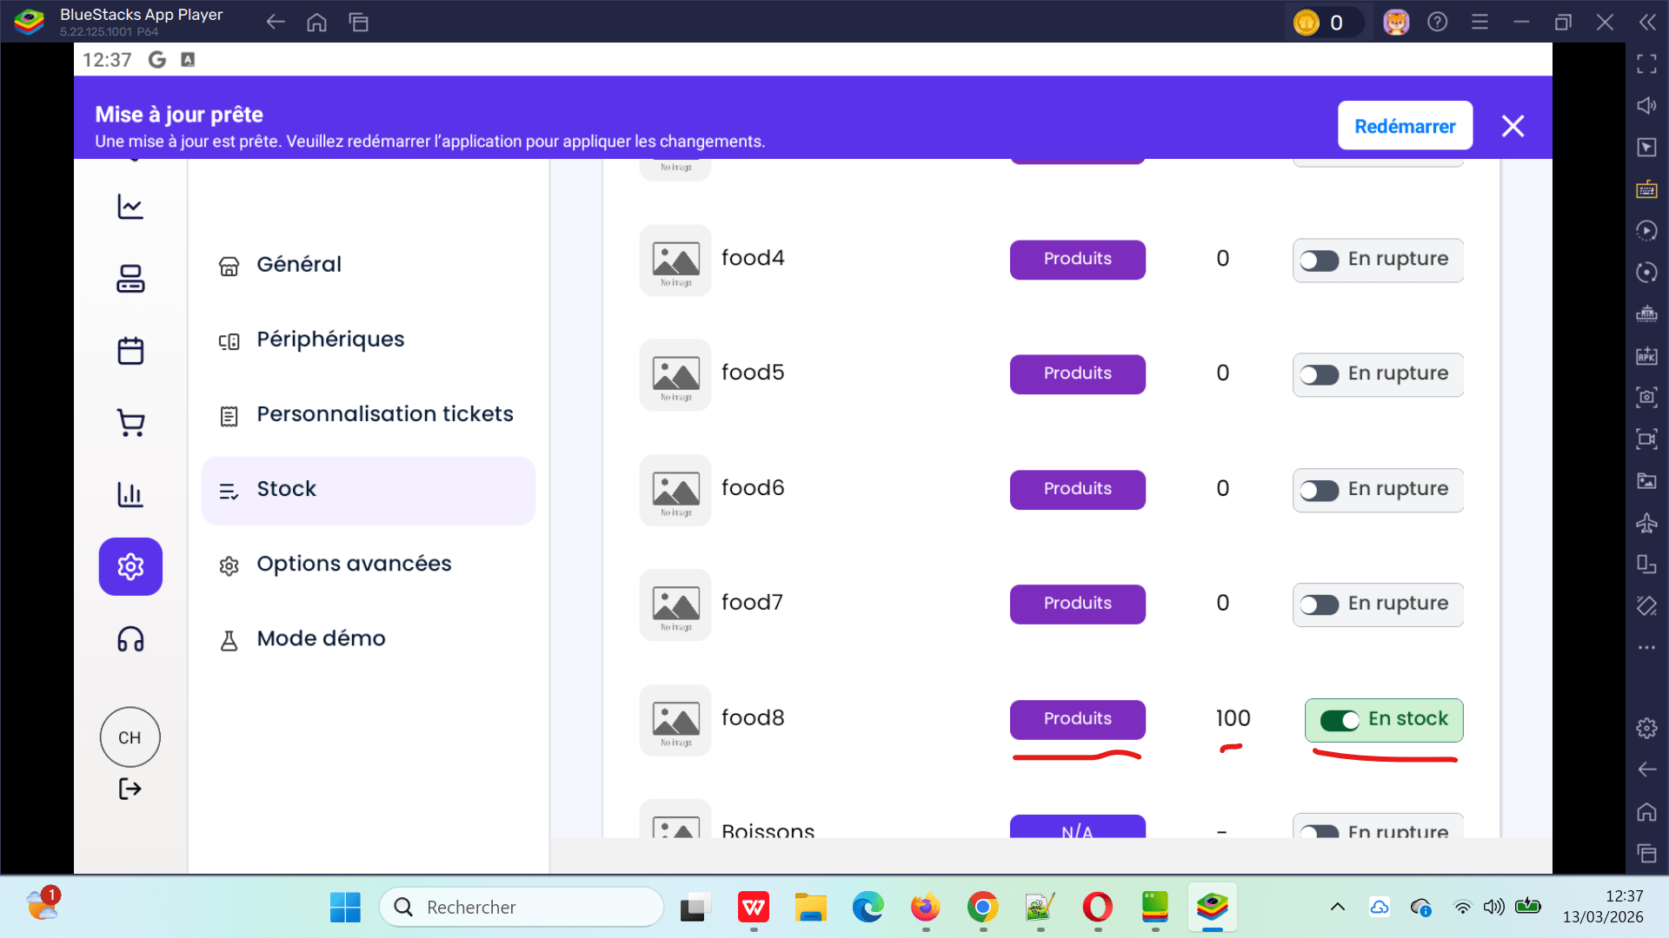

 | passer une commande par exp: 1 personne chekout totlité avec code promo et vérifier les statuts en POS V3 | 1) L'admin est connecté au Back-Office avec un email et mot de passe valides {bchaker28@yahoo.com, admin} via URL: https://chaker-qa-playpro-bo.playpro.fr/ /back-office/login 2) Une internet stable et forte 3) L’admin est connecté au POS V3 4) Le POS est ouvert sur un device (BlueStacks / tablette / iPad) 6) L'admin est sur la page FO (Réservation) via URL: https://chaker-qa-playpro.playpro.fr/ discover/reservation | 1) passer une commande activité sur le site 2) payer la totalité par code promo 3) retourner vers POS V3 4) vérifier le statut de commande 5) vérifier le montant payé en remboursement | ExpExpert calendar vendredi 13 mars 2026 à 17:20 clock ExpExpert Détails: ExpExpert X 1 75.00 € 0.00€ Montant total: 75.00 € Code promo: 75.00 € À régler maintenant: 75.00 € 0.00 € | La commande en POS s'affiche avec le statut correcte et en annulation pour remboursement, il affiche le montant payé avec la valeur correcte | commande totalité avec code promo s'affiche correctement (statut et montant payé) en POS | Passed | 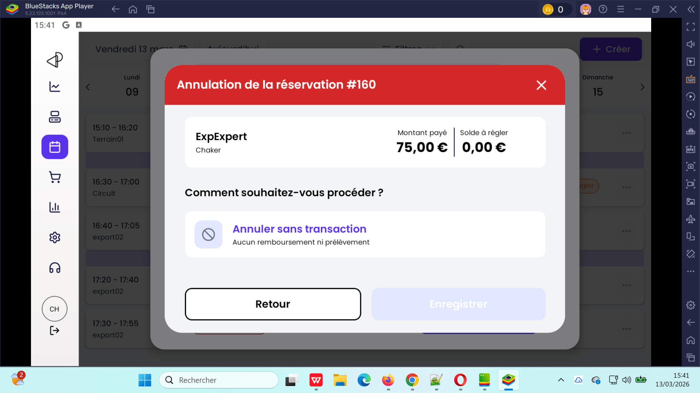

 | passer une commande par exp: 1 personne chekout totlité avec billet non daté et vérifier les statuts en POS V3 | 1) L'admin est connecté au Back-Office avec un email et mot de passe valides {bchaker28@yahoo.com, admin} via URL: https://chaker-qa-playpro-bo.playpro.fr/ /back-office/login 2) Une internet stable et forte 3) L’admin est connecté au POS V3 4) Le POS est ouvert sur un device (BlueStacks / tablette / iPad) 6) L'admin est sur la page FO (Réservation) via URL: https://chaker-qa-playpro.playpro.fr/ discover/reservation | 1) passer une commande activité sur le site 2) payer la totalité par billet non daté 3) retourner vers POS V3 4) vérifier le statut de commande 5) vérifier le montant payé en remboursement | Session Vr Game Immersion 1 Ticket , 100.25 € 13-03-2026, 16:20 - 16:55 Payée Détails: Session Vr Game Immersion 13-03-2026, 16:20 - 16:55 Ticket Vr Game Immersion * 1 : 100.25 Sous Total : 100.25 Total : 100.25 Moyen de paiement : Billetterie non datée: n°1641930157 :100.25€ | La commande en POS s'affiche avec le statut correcte et en annulation pour remboursement, il affiche le montant payé avec la valeur correcte | commande totalité avec code promo s'affiche correctement (statut et montant payé) en POS | Passed | 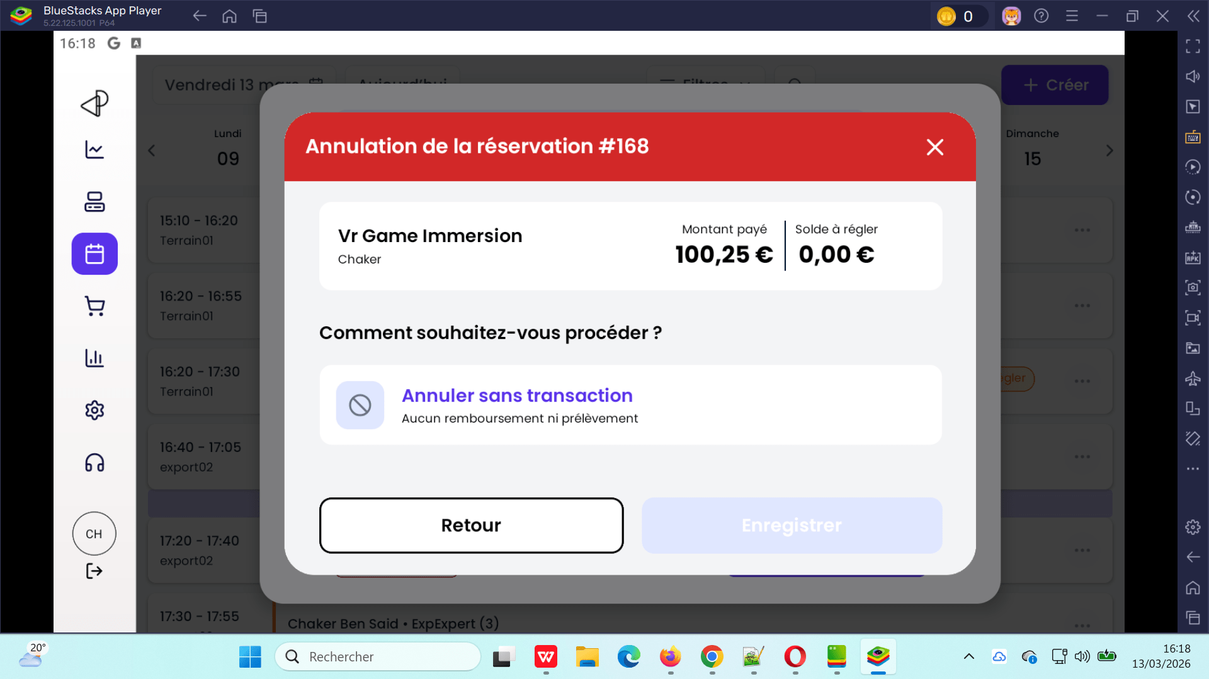

 | passer une commande par exp: 1 personne chekout totlité avec Bon Cadeau et vérifier les statuts en POS V3 | 1) L'admin est connecté au Back-Office avec un email et mot de passe valides {bchaker28@yahoo.com, admin} via URL: https://chaker-qa-playpro-bo.playpro.fr/ /back-office/login 2) Une internet stable et forte 3) L’admin est connecté au POS V3 4) Le POS est ouvert sur un device (BlueStacks / tablette / iPad) 6) L'admin est sur la page FO (Réservation) via URL: https://chaker-qa-playpro.playpro.fr/ discover/reservation | 1) passer une commande activité sur le site 2) payer la totalité par bon cadeau 3) retourner vers POS V3 4) vérifier le statut de commande 5) vérifier le montant payé en remboursement | ExpCHQA - installation03 calendar vendredi 13 mars 2026 à 16:45 clock ExpCHQA Détails: ExpCHQA X 5 112.67 € Montant total: 112.67 € Bon cadeau: 112.67 € À régler maintenant: 0.00 € | La commande en POS s'affiche avec le statut correcte et en annulation pour remboursement, il affiche le montant payé avec la valeur correcte | commande totalité avec code promo s'affiche correctement (statut et montant payé) en POS | Passed | 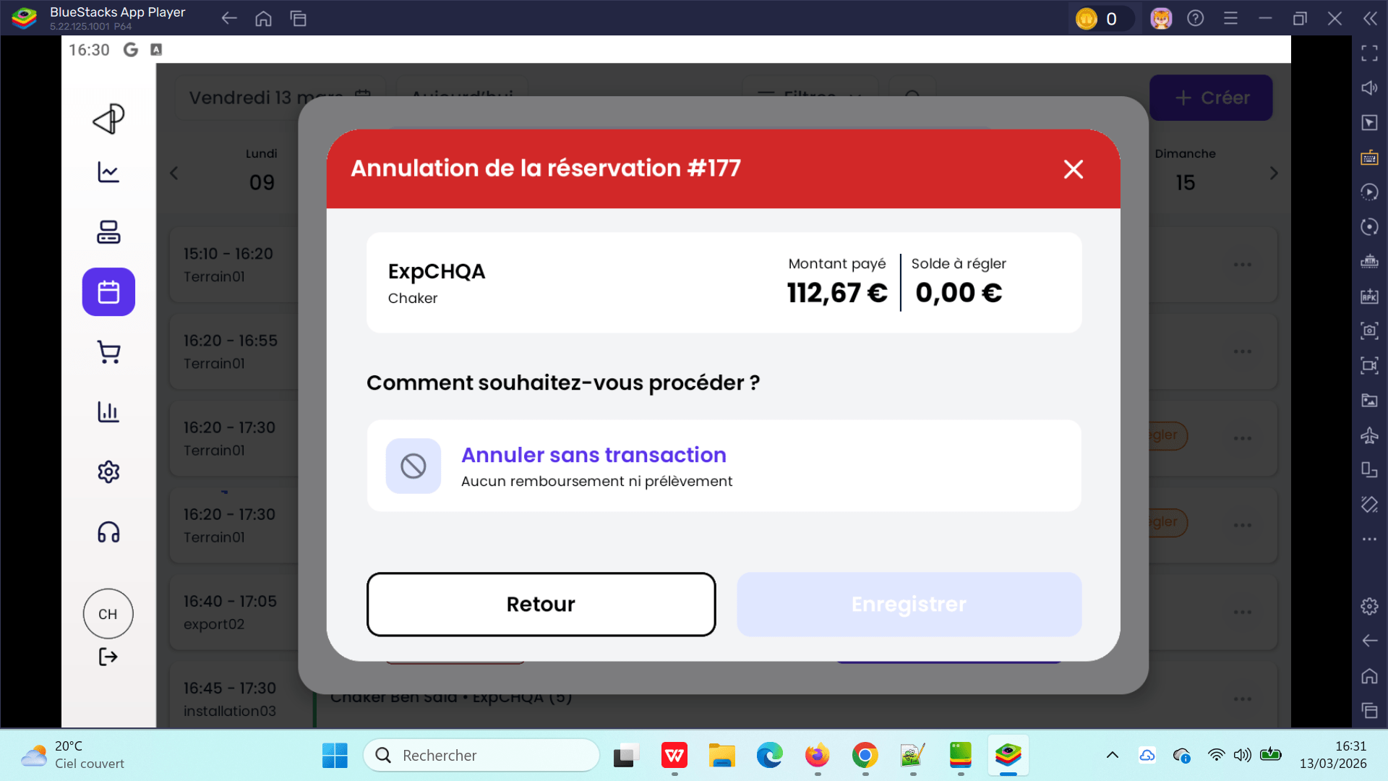

 | TC_POS_Orders_Refresh_001 S’assurer que les commandes avec statut "en cours", y compris les commandes gratuites (0€) ou des réservations supprimées, sont correctement affichées après un rafraîchissement de la liste des commandes. | 1) L'admin est connecté au Back-Office avec un email et mot de passe valides {bchaker28@yahoo.com, admin} via URL: https://chaker-qa-playpro-bo.playpro.fr/ /back-office/login 2) Une internet stable et forte 3) L’admin est connecté au POS V3 4) Le POS est ouvert sur un device (BlueStacks / tablette / iPad) 5) L'admin est sur la page Calendrier BO via URL: https://chaker-qa-playpro-bo.playpro.fr/ back-office/planning 6) L'admin est sur la page FO (Réservation) via URL: https://chaker-qa-playpro.playpro.fr/ discover/reservation | 1) Créer 2 réservations payées (via site, BO ou calendrier POS) 2) Créer 2 commandes gratuites (ex : bon cadeau / billet non daté → prix = 0€) 3) Aller dans POS → Liste des commandes 4) faire loading Liste 5) Supprimer 2 réservation déjà payés 6) Aller dans POS → Liste des commandes 7) Faire un loading autre fois 8) Vérifier l’affichage des commandes 9) passer une autre commande booking en calendar pos sans enciassment 10) Faire un loading autre fois 11) Vérifier l’affichage des commande |  | Le compteur affiche 0 commande Message affiché : “Aucune commande à afficher pource moment" | Toutles Les commandes doivent être affichées Aprés chauqe loading en POS V3 | Corrigé | 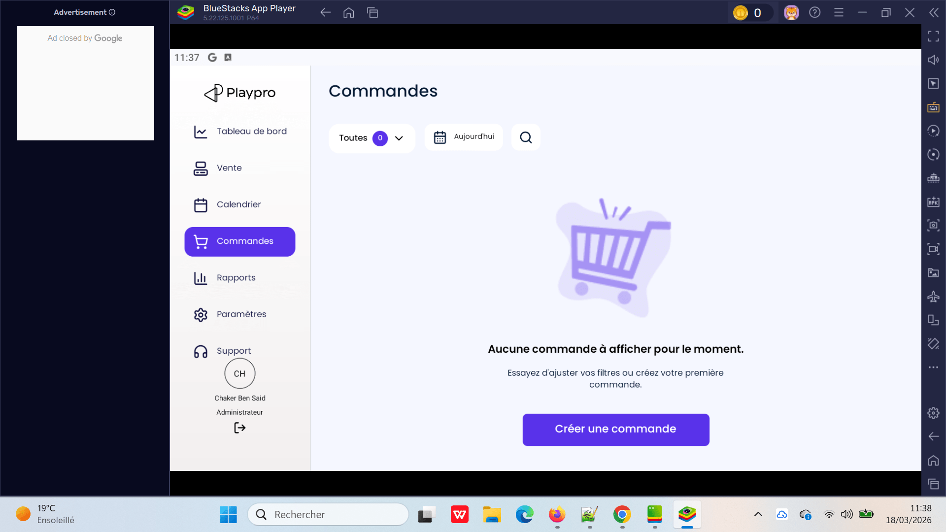 | 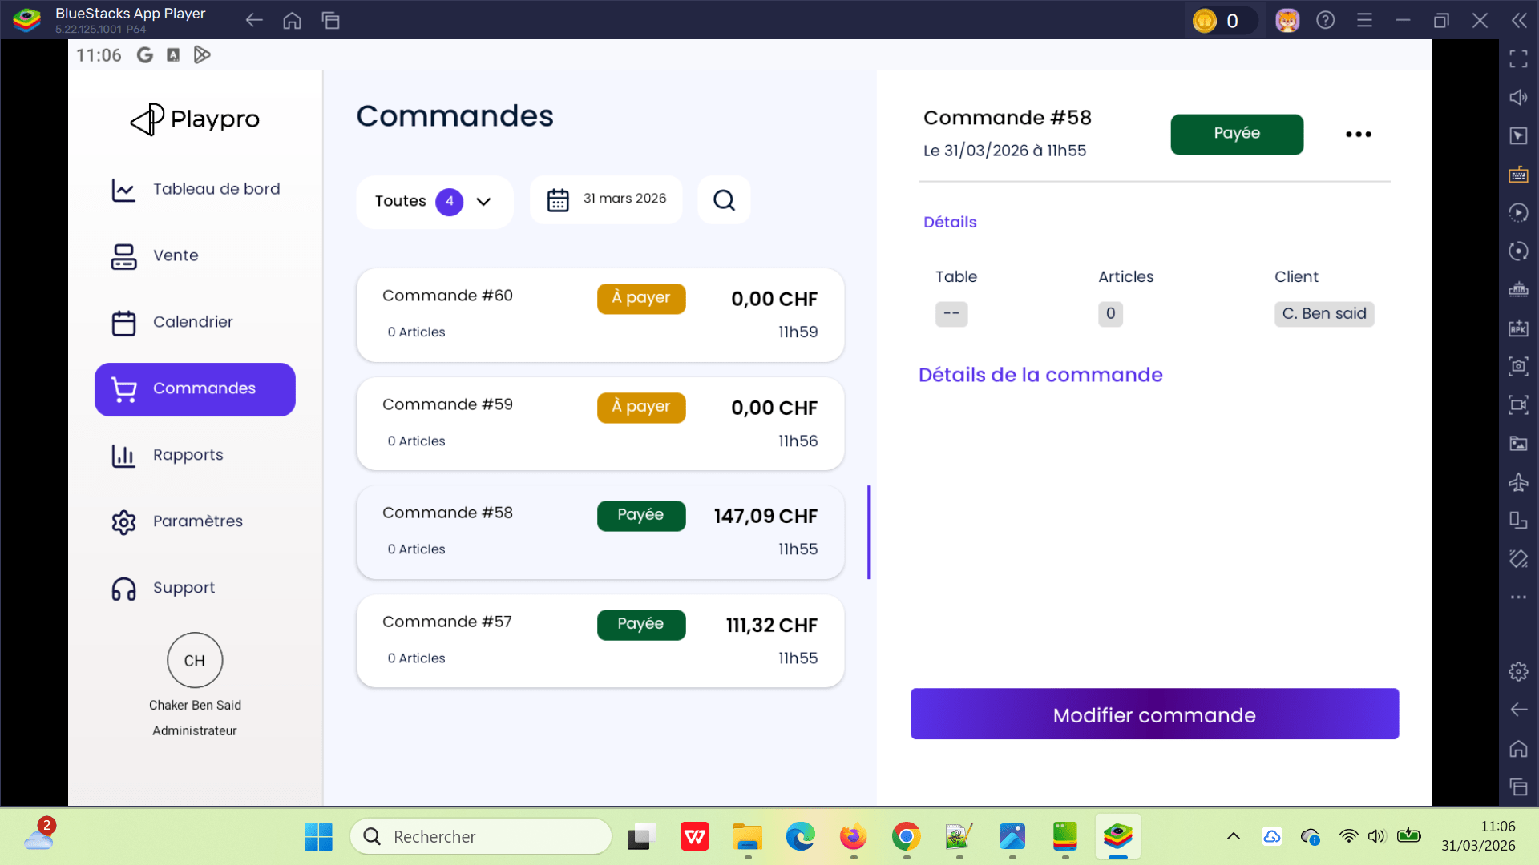

 | Vérifier la connexion Sur POS A condition Le server Time Out | 1) L'admin s'ouvre POS V3 sur Le Tablette Blustacks5 2) Adminisstrateur valide existant : Email : bchaker28@yahoo.com Mot de passe : Admin1234! 3) Une internet stable et forte" 4) L'admin est sur la page Login POS: https://chaker-qa-playpro-bo.playpro.fr/ back-office/v3/pos | 1) Ouvrir l’application POS V3 2) Accéder à l’écran de login 3) Saisir Email : bchaker28@yahoo.com 4) Saisir Mot de passe : Admin1234! 5) Cliquer sur Se connecter 6) Observer le comportement 7) Vérifier les logs réseau / Posthog |  | Une popup d’erreur s’affiche endpoint String : "login" headers String : "{\"map\":{\"accept\":\"application/json\",\ "possessionuuid\": \"407f12da-ffe5-4c24-8470-ec817ef3e1c3\", \"posdeviceid\":\"e738ad42bd25c09f\" ,\"authorization\": \"Bearer 4848|Yz8PjcjdFCSa2YGOeSkRjZRHZjV 7SFrGNfE9Cjhz\",\"content-type\" :\"application/json\"}}" message String : "SyntaxError: JSON Parse error: Unexpected character: <" payload String : "{\"email\":\"bchaker28@yahoo.com\", \"password\":\"Admin1234!\"}" response String : "{\"type\":\"default\",\"status\":522,\"ok\" :false,\"statusText\":\"\",\"headers\": {\"map\":{\"alt-svc\":\"h3=\\\":443\\\"; ma=86400\",\"cache-control\":\"private, max-age=0, no-store, no-cache, must-revalidate, post-check=0, pre-check=0\",\"cf-ray\": \"9eb975acad058ca3-MRS\",\"content-length\": \"7284\",\"content-type\":\"text/html; charset=UTF-8\",\"date\": \"Mon, 13 Apr 2026 09:32:25 GMT\",\"expires\": \"Thu, 01 Jan 1970 00:00:01 GMT\", \"referrer-policy\":\"same-origin\",\"server\": \"cloudflare\",\"x-frame-options\": \"SAMEORIGIN\"}},\"url\": \"https://demotenant-bo.playpro. fr/api/v1/admin/pos/auth/login\", \"bodyUsed\":true,\"_bodyInit\":{\"_data\": {\"size\":7284,\"offset\":0,\"blobId\": \"5d84bb5e-81d0-4e97-969f-ad21eb51fb5d\", \"__collector\":{}}},\"_bodyBlob\":{\"_data\": {\"size\":7284,\"offset\":0,\"blobId\": \"5d84bb5e-81d0-4e97-969f-ad21eb51fb5d\", \"__collector\":{}}}}" status Numeric — "PARSING_ERROR" | Échec de connexion POS avec erreur JSON Parse due à une réponse HTML (522) | Passed

 | création un booking évènement dans le POS | 1) L'admin s'ouvre POS V3 sur Le Tablette Blustacks5 2) Adminisstrateur valide existant : Email : bchaker28@yahoo.com Mot de passe : Admin1234! 3) Une internet stable et forte" 4) L'admin est sur la page Login POS: https://chaker-qa-playpro-bo.playpro.fr/ back-office/v3/pos | 1) Aller dans le calendrier POS 2) Cliquer sur Créer 3) Saisir un client : Email : demotenant3@yopmail.com 4) Sélectionner une expérience événement : Expe-Event-Test-3 5) Choisir le nombre de participants : 3 personnes 6) Sélectionner un créneau : Exemple : Jeudi 7 mai – 16:00 7) Cliquer sur Finaliser la réservation |  | booking evenement s'affiche correctement sur le calendrier POS | La réservation doit être créée sans erreur | Passed

 | Annulation commande depuis calendrier (POS impact + API) Booking: Note 0 vérifier la valeur qui retourne pour champ Note | 1) L'admin s'ouvre POS V3 sur Le Tablette Blustacks5 2) Adminisstrateur valide existant : Email : bchaker28@yahoo.com Mot de passe : Admin1234! 3) Une internet stable et forte" | 🔹 1. Créer une réservation 1) Aller au calendrier BO 2) Créer une réservation : Expérience : Exp-Event-Test-1111111 Nombre de participants : 4 3) Enregistrer 🔹 2. Encaisser la commande (POS ou BO) 4) Ouvrir la commande 5) Cliquer sur Encaisser 6) Choisir moyen de paiement (ex: Chèque) 7) Valider 🔹 3. Annuler la commande 8) Depuis calendrier ou commande 9) Cliquer sur Annuler 10) Confirmer 🔹 4. Vérifier côté API 10) Appeler : https://demotenant-bo.playpro.fr/api/v1/admin/ calendar/get-all-reservations?date=2026-05-05& show_cancelled=1 |  | "booking": [ { "id": 2515, "status": -2, "note": "", "order": { "id": 4085, "uuid": "fb25bcfb-2b39-4aba-a348-f9ea804fa4b4", "status": 7, "user_id": 1124, "note": null, | Après test via API, le champ note doit retourner toujours null lorsque la note est vide. Exemple : "note": null | Passed

 | Produits stock non récupérés complètement Vérifier que le POS affiche tous les produits disponibles du BackOffice sans perte ou limitation incorrecte. | 1) L'admin s'ouvre POS V3 sur Le Tablette Blustacks5 2) Adminisstrateur valide existant : Email : bchaker28@yahoo.com Mot de passe : Admin1234! 3) Une internet stable et forte" 4) Plusieurs produits existent dans : Restauration Produits Packs éventuels Exemple : 5) plusieurs produits visibles côté BO. | 1) Aller dans : BO > Restauration > Produits 2) Compter le nombre total de produits actifs. Exemple : 60 produits. 3) Ouvrir le POS. 4) Aller dans : Paramètres 5) Cliquer sur Réglages 6) Cliquer sur Stock 7) Vérifier Listing de toutes les produits |  |  | 1) Tous les produits du BO sont visibles dans le POS. 2) Aucun produit manquant. 3) Nombre cohérent BO ↔ POS. 4) Recherche fonctionne correctement. 5) Chargement pagination / lazy load OK. 6) Pas de limite bloquée à 30 produits. 7) Aucun problème de synchronisation stock. | Test En Cours

 | PLPRB-2202 > API Stock | 1) L'admin s'ouvre POS V3 sur Le Tablette Blustacks5 2) Adminisstrateur valide existant : Email : bchaker28@yahoo.com Mot de passe : Admin1234! 3) Une internet stable et forte" 4) Plusieurs produits existent dans : Restauration Produits Packs éventuels Exemple : 5) Produit food existant avec : stock limité (exemple : 25) OU stock illimité Produit visible dans le POS. | 1) Aller dans : BO > Restauration > Produits 2) Vérifier un produit food : stock = 25 produit actif 3) Ouvrir le POS. 4) Aller dans : Paramètres 5) Cliquer sur : Réglages 6) Cliquer sur : Stock 7) Rechercher le produit concerné. 8) Activer : “Forcer rupture” en BO 9) Vérifier côté POS : produit affiché “Rupture” OU produit indisponible à la vente 10) Retourner dans : Paramètres > Réglages > Stock 11) Désactiver : “Forcer rupture” en BO 12) Vérifier de nouveau le produit. |  | Le produit mets à jour son statut stock correctement: - si sa valeur est illimité => produit en rupture - si sa valeur un nbre positif => produit en stock - si sa valeur un nbre positif et force la rupture => produit en rupture | 1) Le produit passe correctement en rupture dans le POS. 2) Produit non commandable lorsqu’il est en rupture. 3) Après désactivation : le produit redevient disponible. le stock initial est conservé : si stock = 25 → retourne à 25 si stock illimité → reste illimité 4) Synchronisation BO ↔ POS correcte. 5) Aucun besoin de redémarrer le POS. 6) Pas d’erreur API ou affichage incohérent. | Passed

 | annulation commande POS TC_POS_CANCEL_ORDER_STOCK_001 — Restauration du stock Vérifier que le stock d’un produit Food est correctement restauré après l’annulation d’une commande POS. | 1) L'admin s'ouvre POS V3 sur Le Tablette Blustacks5 2) Adminisstrateur valide existant : Email : bchaker28@yahoo.com Mot de passe : Admin1234! 3) Une internet stable et forte" 4) Plusieurs produits existent dans : Restauration Produits Packs éventuels Exemple : 5) Produit food existant avec : stock limité visible quantité connue (100) Tacos M | Partie 1 — Vérification diminution stock 1) Ouvrir le POS. 2) Ajouter le produit Food à la commande. Exemple Boisson 1L Quantité : 3 3) Encaisser la commande. 4) Aller dans : Paramètres Réglages Stock 5) Rechercher le produit. 6) Vérifier la quantité restante. ------------------------------------------------- ------------------------------------------------- Partie 2 — Annulation commande 7) Retourner dans : Liste commandes POS OU détail commande 8) Cliquer : Annuler commande 9) Confirmer annulation. 10) Retourner dans : Paramètres Réglages Stock 11) Rechercher le même produit. | CMD 1 Activité Food: Tacos M × 4 [11.12 €] => 44.48 € CMD 2 Activité + Food | Le stock doit n'est pas être restauré aprés l'annulation | Résultat attendu — Partie 1 Le stock doit être diminué correctement. Exemple Stock initial : 25 Après commande : 22 ------------------------------------------------- Résultat attendu — Partie 2 Le stock doit être restauré automatiquement. Exemple Avant annulation : 22 Après annulation : 25 ------------------------------------------------- Vérifications supplémentaires La commande doit être marquée : annulée is_canceled = true Aucun double mouvement stock. Aucun stock négatif. Synchronisation correcte : POS BO API stock. | Failed

 | PLPRB-2332 fixe api deleteOrderItem pos | 1) L'admin s'ouvre POS V3 sur Le Tablette Blustacks5 2) Adminisstrateur valide existant : Email : bchaker28@yahoo.com Mot de passe : Admin1234! 3) Une internet stable et forte" 4) cmd existe avec 3 items et visible dans le POS. |  |  | response: { "success": true, "message": "Les articles de commande ont été supprimés avec succès.", "data": { "deleted_count": 3 }, "locale": "fr" } | ws: https://demotenant-bo.playpro.fr/api/v1/admin/order/item Method: DELETE { "ids": [ 8870, 8871, 8872 ] } => les items doivent etre suprimer | Passed

 | passer et payer une commande expérience par bon cadeau et faire le remboursement | 1) L'admin s'ouvre POS V3 sur Le Tablette Blustacks5 2) Adminisstrateur valide existant : Email : bchaker28@yahoo.com Mot de passe : Admin1234! 3) Une internet stable et forte" 4) Le client de commande: demotenant3@yopmail.com | 1) Cliquer sur Expériences 2) cliquer sur une expérience 3) Passer au panier 4) cliquer sur Règlement avancé 5) cliquer sur Bon cadeau (26-05-63660627) 6) cliquer sur btn Appliquer le bon cadeau 7) valider l'utilisation de bon cadeau 8) Cliquer sur le bouton Valider 9) Passer au liste des commandes | Commande: CHEXP-Booking-1111 × 125.00 | En Liste des commandes, en cliquant sur ... btn je ne trouvep as le bouton rembourser | paiement cmd avec bon cadeau et remboursement sont effectuées avec succès | Passed
 | passer et payer une commande wallet par bon cadeau et faire le remboursement | 1) L'admin s'ouvre POS V3 sur Le Tablette Blustacks5 2) Adminisstrateur valide existant : Email : bchaker28@yahoo.com Mot de passe : Admin1234! 3) Une internet stable et forte" 4) Le client de commande: demotenant3@yopmail.com | 1) Cliquer sur Wallet 2) choisir le montant du wallet 3) cliquer sur le bouton Ajouter 4) cliquer sur Règlement avancé 5) cliquer sur Bon cadeau (26-05-63660627) 6) cliquer sur btn Appliquer le bon cadeau 7) valider l'utilisation de bon cadeau 8) Cliquer sur le bouton Valider 9) Passer au liste des commandes | 2) 200 EURO | Transaction failed | paiement cmd wallet avec bon cadeau et remboursement sont effectuées avec succès | Failed
 | passer et payer une commande expérience par billet non daté et faire le remboursement | 1) L'admin s'ouvre POS V3 sur Le Tablette Blustacks5 2) Adminisstrateur valide existant : Email : bchaker28@yahoo.com Mot de passe : Admin1234! 3) Une internet stable et forte" 4) Le client de commande: demotenant3@yopmail.com | 1) Cliquer sur Expériences 2) cliquer sur une expérience 3) Passer au panier 4) cliquer sur Règlement avancé 5) cliquer sur Billet non daté (26-05-63660627) 6) cliquer sur btn Appliquer le bon cadeau 7) valider l'utilisation de bon cadeau 8) Cliquer sur le bouton Valider 9) Passer au liste des commandes | Commande: Expert VR × 45.00 | Notification popup: Cette méthode ets disponible uniquement pour les activités | paiement cmd expérience avec billet non daté et remboursement sont effectuées avec succès | Passed
 | passer et payer une réservation activité par billet non daté et faire le remboursement | 1) L'admin s'ouvre POS V3 sur Le Tablette Blustacks5 2) Adminisstrateur valide existant : Email : bchaker28@yahoo.com Mot de passe : Admin1234! 3) Une internet stable et forte" 4) Le client de commande: demotenant3@yopmail.com | 1) Cliquer sur Calendrier 2) passer une réservation activité 3) en calendrier, cliquer sur btn (...) 4) cliquer sur le bouton Encaisser 5) En règlement avancé, cliquer sur Billet non daté 6) taper code de billet non daté (26-04-30383586) 7) cliquer sur le btn: Utiliser ce bilelt non daté 8) cliquer sur le btn: Valider l'utilisation du billet | Réservation: Activité: Expert VR 60min à 45 × 1 personne 18:00 H | La commande ets payée et s'affiche en Liste des commandes avec le statut: Payée mais lors paiement affichage msg d'erreur en popup: Erreur de Traitement du Paiement file_get_contents(...amazonaws.com/images/...webp): Failed to open stream: HTTP request failed! HTTP/1.1 403 Forbidden | paiement cmd expérience avec billet non daté et remboursement sont effectuées avec succès | Corrigé

 | API Food - le paramètre search ne filtre pas correctement les résultats | 1) L'admin s'ouvre POS V3 sur Le Tablette Blustacks5 2) Adminisstrateur valide existant : Email : bchaker28@yahoo.com Mot de passe : Admin1234! 3) Une internet stable et forte" | Utiliser l’endpoint : GET https://demotenant-bo.playpro.fr/api/v3/food? page=1&pagination=12&search=wrap |  | L’API retourne plusieurs produits sans relation avec le terme "wrap" : Burger Maison Burger Classic Pizzal Mix Perrier Leffe etc. ===> j'utilise param food_or_category_name WS: https://demotenant-bo.playpro.fr/api/v3/food? page=1&pagination=12&food_or_category_name=wrap je reçois en response: "data": [ { "type": "food", "id": 41, "uuid": "faf3a3ca-a389-11f0-b679-0200003c7f58", "slug": "wrap", "name": "Wrap", "active": true, "show_on_menu": true, "is_active_for_current_pos": true, ... | L’API doit retourner uniquement les produits correspondant au mot-clé "wrap". | Passed

 | Réservation expérience gratuite en POS | 1) L'admin s'ouvre POS V3 sur Le Tablette Blustacks5 2) Adminisstrateur valide existant : Email : bchaker28@yahoo.com Mot de passe : Admin1234! 3) Une internet stable et forte" 4) Expérience configurée avec : Prix = 0 € TVA = 0 % Créneau = 30 min Réservation active Créneaux disponibles | 1) Aller au POS 2) Sélectionner l’expérience gratuite 3) Cliquer sur un créneau disponible 4) Tenter de passer à l’étape suivante / validation réservation |  | Impossible de passer à l’étape suivante Message affiché : "There is no permission named Crèer RDV for guard web" Reponse développeur: la réservation doit passer sans probleme | - Le POS doit permettre de continuer la réservation - La réservation gratuite doit être créée correctement - Aucun message d’erreur permission ne doit apparaître Résultat comparatif FO : Le même scénario fonctionne correctement sur le Front Office La réservation gratuite est créée et marquée “Payée” Impact : Impossible de créer des réservations gratuites depuis le POS Blocage fonctionnel pour les expériences à prix 0 € | Corrected | 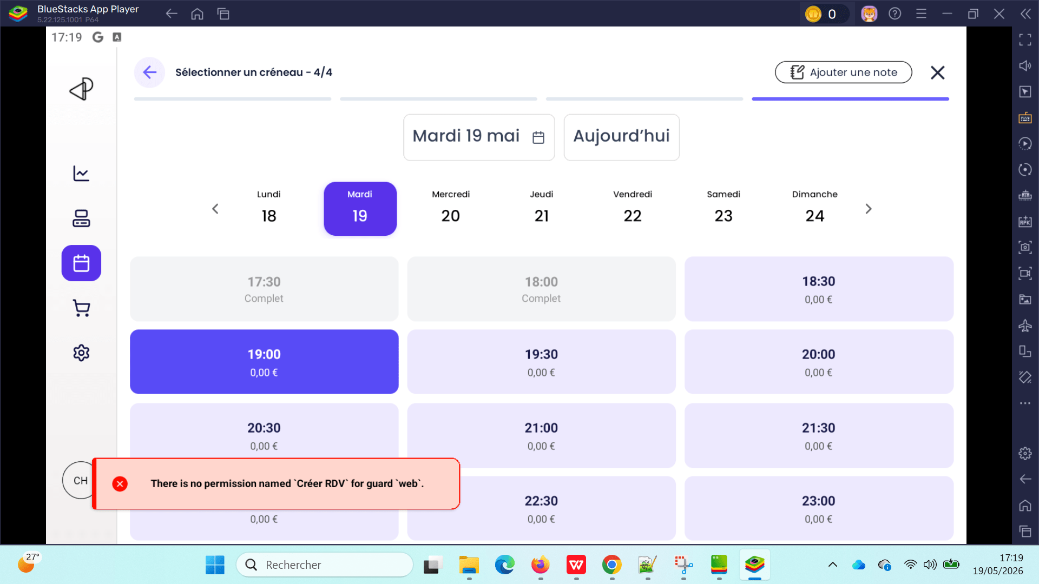

 | Rembourser une réservation qui est payé en acompte sur le site puis le reste en POS | 1) L'admin s'ouvre POS V3 sur Le Tablette Blustacks5 2) Adminisstrateur valide existant : Email : bchaker28@yahoo.com Mot de passe : Admin1234! 3) Une internet stable et forte" 4) Expérience configurée : Exp-Anniversaire 6 Ticket , 89.40 € | 1) passer la commande sur le site Ticket Exp-Anniversaire * 6 : 89.40 Sous Total : 89.40 Total : 89.40 Moyen de paiement : visa XXXX-XXXX-XXXX4242: 40.00€ 2) Retourner vers POS 3) Aller vers le calendrier 4) Encaisser la commande par Chèque 5) Retourner vers Calendrier 6) Cliquer sur Annuler 7) Cliquer sur le bouton "Rembourser la totalité Le client sera prélevé du solde restant 13.41 € à rembourser" 8) Cliquer sur le bouton Enregistrer 9) Cliquer sur Oui pour confirmer annulation | La penalité de remboursement: 15 % donc Montant remboursé: 13.41 € | La commande est cloturée Le Aujourd'hui à 12h20 | Annulation la commande | Passed

 | Gestion des statuts des commandes en POS TC01 - statut confirmé | 1) L'admin s'ouvre POS V3 sur Le Tablette Blustacks5 2) Adminisstrateur valide existant : Email : bchaker28@yahoo.com Mot de passe : Admin1234! 3) Une internet stable et forte" | 1) Passer une commande Food 2) Payer la commande par Règlement Avancé 3) Vérifier le statut de commande | 1) Fanta × 1 0.51 EURO PizzaLMix × 1 27 EURO SGarniture2 × 1 5.60 EURO SGarniture3 × 1 6 EURO SGarniture4 × 1 0.00 EURO Lardons × 1 0.20 EURO Grimbergen × 1 1.33 EURO Total: 40.64 EURO | En Liste des commandes, Statut: confirmé | passage et paiement de la commande en POS correctement et affichage de la statut: confirmé | Passed | 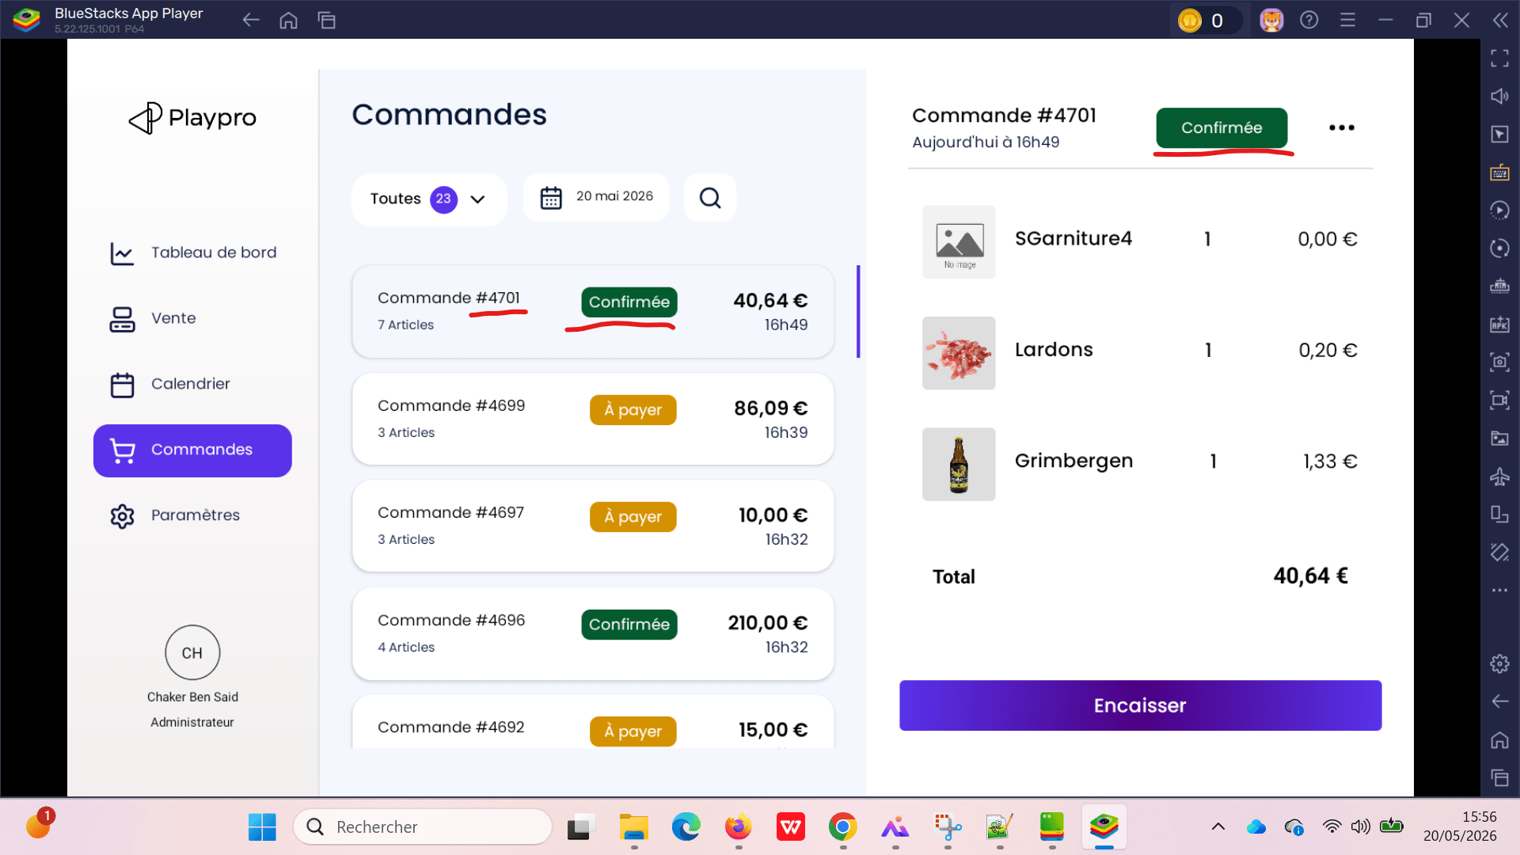

 | Gestion des statuts des commandes en POS TC01 - statut A payer | 1) L'admin s'ouvre POS V3 sur Le Tablette Blustacks5 2) Adminisstrateur valide existant : Email : bchaker28@yahoo.com Mot de passe : Admin1234! 3) Une internet stable et forte" | 1) Passer une commande activité 2) Vérifier le statut de commande | 1) Paintball-Plprb-2100 × 5 178.85 EURO Aujourd'hui à 15h41 | En Liste des commandes, Statut: A payer | passage et paiement de la commande en POS correctement et affichage de la statut: confirmé | Passed | 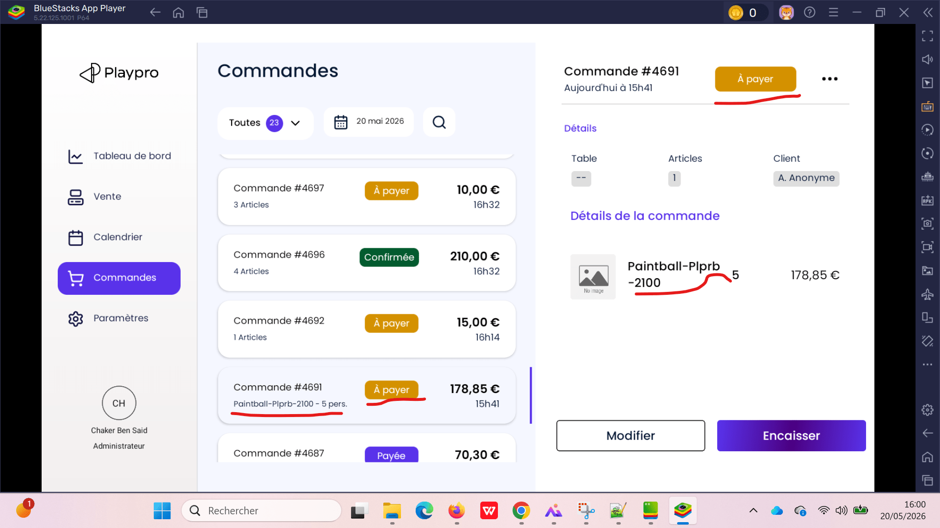
 | Gestion des statuts des commandes en POS check statut d'une commande aprés le paiement et aprés le remboursement | 1) L'admin s'ouvre POS V3 sur Le Tablette Blustacks5 2) Adminisstrateur valide existant : Email : bchaker28@yahoo.com Mot de passe : Admin1234! 3) Une internet stable et forte" | 1) Passer une commande food 2) payer la commande avec rendu monnaie 3) vérifier le statut de la commande 4) rembourser la totalité de commande 5) vérifier encore le statut de la commande | 1) TacosM × 2 22.24 EURO Aujourd'hui à 17h04 | 1] Statut cmd avant paiement => A payer Statut cmd => Payée aprés paiement commande avec rendu monnaie: Statut cmd => A payer aprés rembourser la totalité | passage et paiement de la commande en POS et génération correcte de statut aprés le remboursement | Passed | 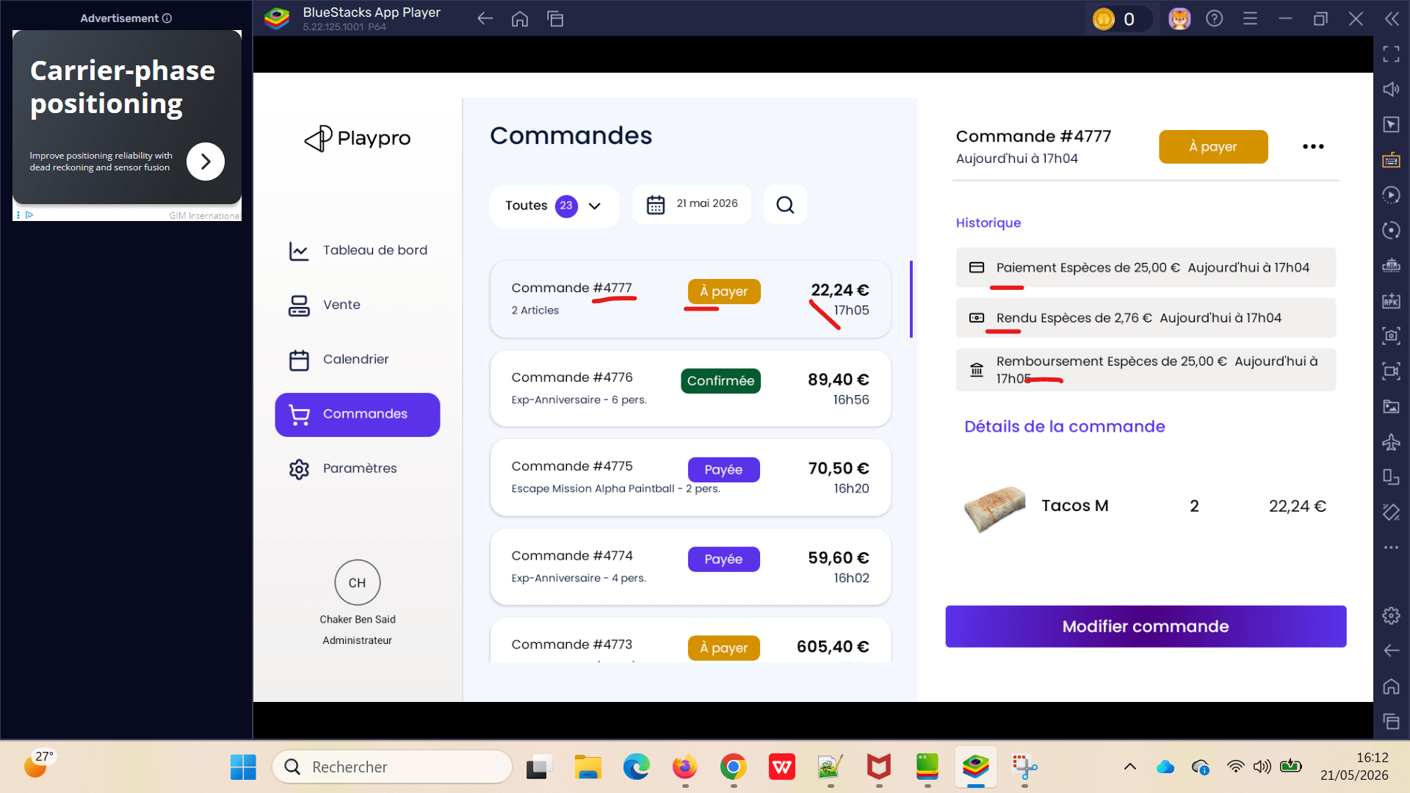
 | Gestion des statuts des commandes en POS check statut d'une commande aprés le paiement et aprés le remboursement | 1) L'admin s'ouvre POS V3 sur Le Tablette Blustacks5 2) Adminisstrateur valide existant : Email : bchaker28@yahoo.com Mot de passe : Admin1234! 3) Une internet stable et forte" | 1) Passer une réservation en acompte sur le site 2) Passer au POS 3) vérifier le statut de la commande 4) Payer le reste de la commande 5) vérifier le statut de la commande 6) rembourser une partie de la commande 7) vérifier encore le statut de la commande | 1) Exp-Anniversaire × 6 89.40 EURO Aujourd'hui à 17h28 Reste à règler: 49.40 EURO Total: 89.40 EURO | 1] Statut cmd avec acompte => Confirmée Statut cmd => Payée aprés paiement reste de la commande Statut cmd => Confirmée aprés rembourser une partie montant de la commande | passage et paiement de la commande en POS et génération correcte de statut aprés le remboursement | Passed | 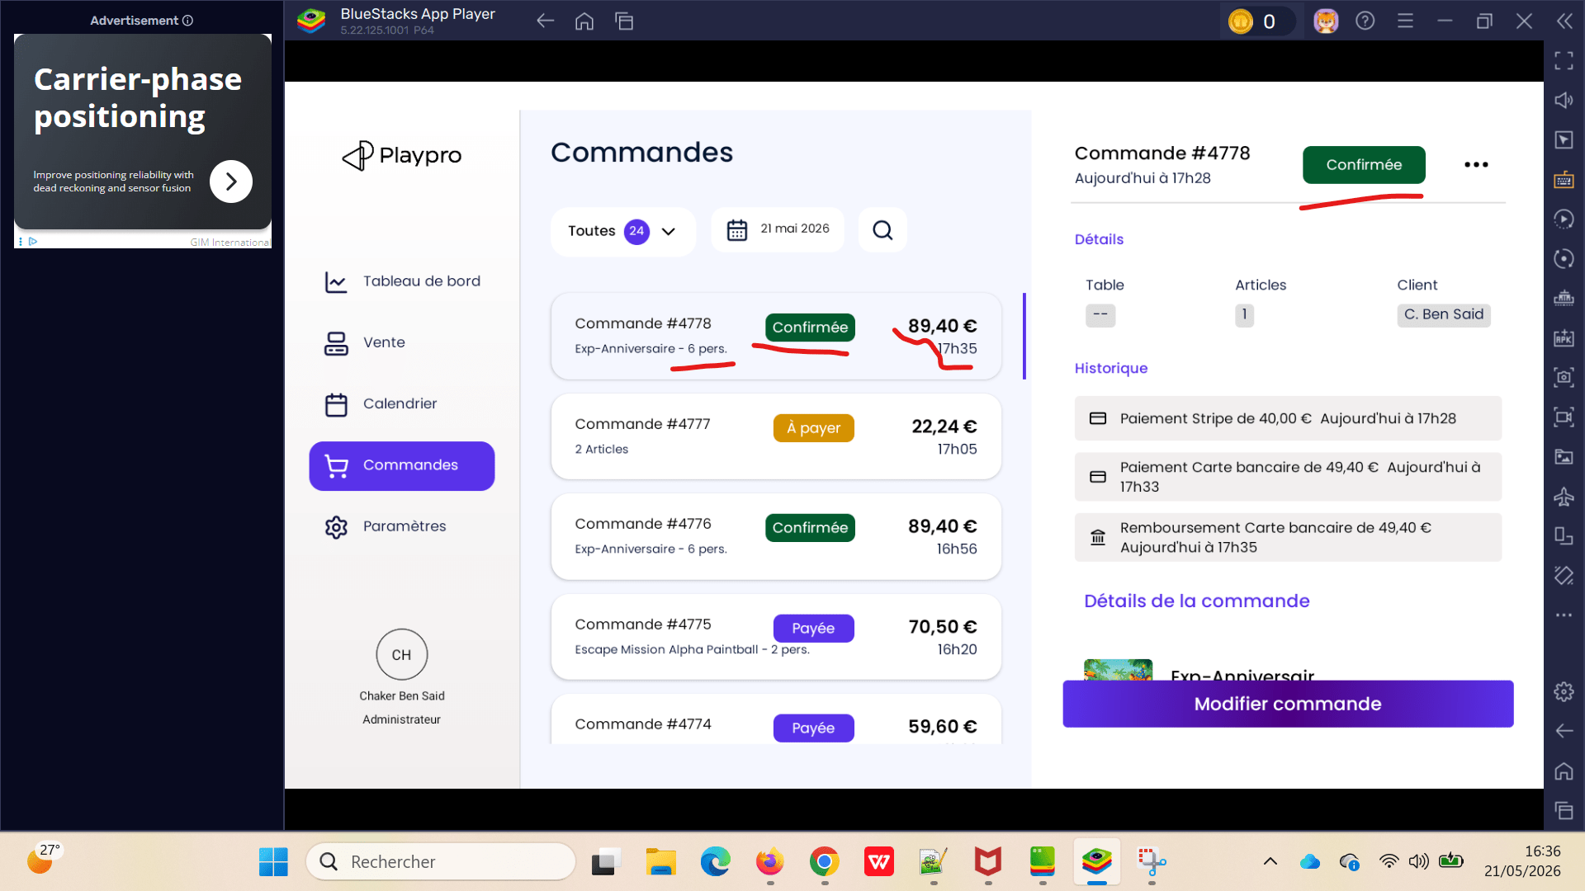

 | [CRITIQUE] Incohérence statut commandes (couleur après remise + règle annulation non respectée) | 1) L'admin s'ouvre POS V3 sur Le Tablette Blustacks5 2) Adminisstrateur valide existant : Email : bchaker28@yahoo.com Mot de passe : Admin1234! 3) Une internet stable et forte" | 1) Créer une commande produit 2) Cliquer sur “Transmettre” 3) Ouvrir “Encaisser” 4) Appliquer une remise / code promo 100% 5) Valider le paiement Vérifier : statut = Payée couleur affichée commande visible dans filtre “Payées” |  | couleur bleu: Payée | Toutes les commandes payées doivent avoir le même statut/couleur. | Passed | 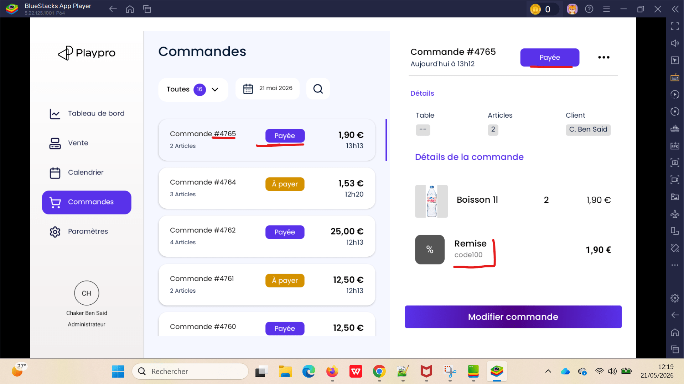
 | [CRITIQUE] Incohérence statut commandes (couleur après remise + règle annulation non respectée) | 1) L'admin s'ouvre POS V3 sur Le Tablette Blustacks5 2) Adminisstrateur valide existant : Email : bchaker28@yahoo.com Mot de passe : Admin1234! 3) Une internet stable et forte" | 1) Tester annulation commande : avant paiement après paiement après paiement partiel 2) Vérifier pour chaque cas : statut affiché = Annulée couleur cohérente aucune incohérence selon type paiement |  | couleur rouge: Annulée | Toutes les commandes annulées doivent avoir le statut = Annulée. | Passed | 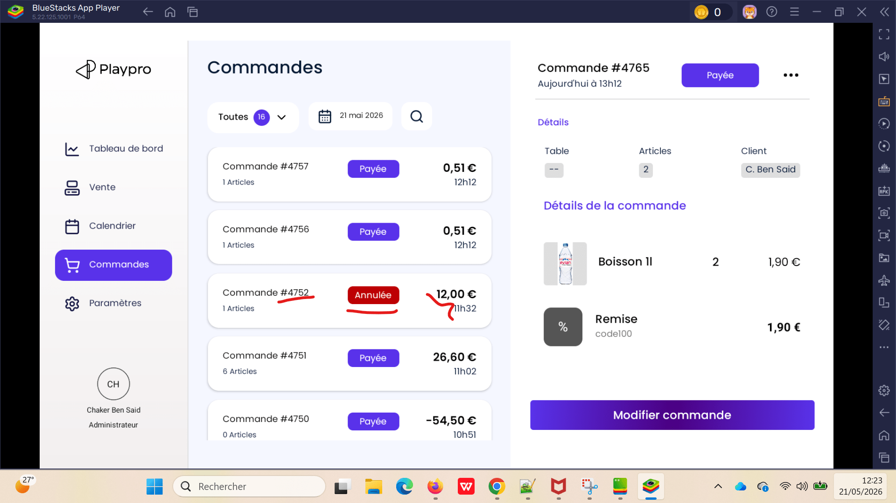

 | passage réservation sur le site FO et paiement la totalité par code promo 100% puis check annulation de la commande en POS | 1) L'admin s'ouvre POS V3 sur Le Tablette Blustacks5 2) Adminisstrateur valide existant : Email : bchaker28@yahoo.com Mot de passe : Admin1234! 3) Une internet stable et forte" | 1) passer la commande sur le site FO 2) retourner au POS 3) passer au calendrier 4) cliquer sur la réservation 5) cliquer sur le btn Annuler 6) cliquer sur le btn "Annuler sans transaction" 7) cliquer sur le btn "Enregistrer" | Session VrDemoChaker 1 Ticket , 55.89 € 22-05-2026, 12:35 - 13:10 Payée Session VrDemoChaker 22-05-2026, 12:35 - 13:10 Ticket VrDemoChaker * 1 : 45.30 Options Montre Connectée Z * 1 : 10.59 Sous Total : 55.89 Total : 55.89 Moyen de paiement : Code promo: code100 :55.89€ / 5) Montant payé: 55.89€ Solde à règler: 0.00€ | POS: statut: Annulée et Cloturée BO: liste des commandes #4798 statut: Annulée | Annulation commande 100% code promo payé est effectuée correctement | Passed | 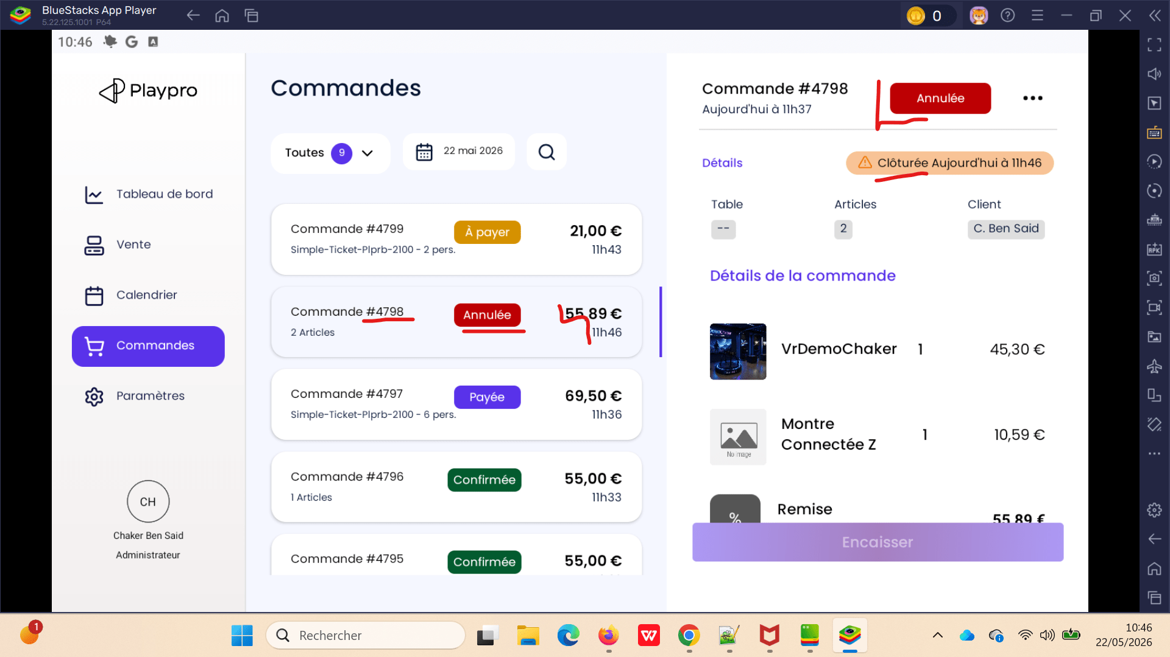

 | Encaissement commande activité sur le backoffice et paiement la totalité par forfait puis check annulation de la commande en POS | 1) L'admin s'ouvre POS V3 sur Le Tablette Blustacks5 2) Adminisstrateur valide existant : Email : bchaker28@yahoo.com Mot de passe : Admin1234! 3) Une internet stable et forte" | 1) passer la commande forfait sur le BO 2) retourner au POS 3) passer au liste des commandes 4) cliquer sur le btn Rembourser 5) choisir le type de rembourement (Total) 6) sélèectionner Motif de remboursement 7) cliquer sur le btn "Valider le remboursement" | En backoffice #4830: Qté Désignation Prix Unit Total TTC 1 CHEXP-Booking-1111 112.33€ 112.33€ Chaker Chaker Déjà payé 22 mai 2026 11:58 Forfait 112.33€ En POS: Paiement Forfait de 112.23 EURO Aujourd'hui à 13h01 Statut: Payée | Aucun remboursement se fait pour cmd activité par forfait |  | Passed
 | Encaissment et Cloture commande activité sur le backoffice et paiement la totalité par forfait puis check annulation de la commande en POS | 1) L'admin s'ouvre POS V3 sur Le Tablette Blustacks5 2) Adminisstrateur valide existant : Email : bchaker28@yahoo.com Mot de passe : Admin1234! 3) Une internet stable et forte" | 1) cloturer la commande forfait sur le BO 2) retourner au POS 3) passer au liste des commandes 4) cliquer sur le btn Rembourser 5) choisir le type de rembourement (Total) 6) sélèectionner Motif de remboursement 7) cliquer sur le btn "Valider le remboursement" | En backoffice #4833: Liste des ventes ouvertes du client (101) - 22/05/26 - Chaker Ben said payée 1 x CHEXP-Booking-1111 - 112.33€ Total : 112.33€ En POS: Paiement Forfait de 112.23 EURO Aujourd'hui à 13h01 Statut: Payée | popup : Oups! Une erreur est servenue La commande va etre (0 articles) montant négatif: -112.33 EURO |  | Passed | 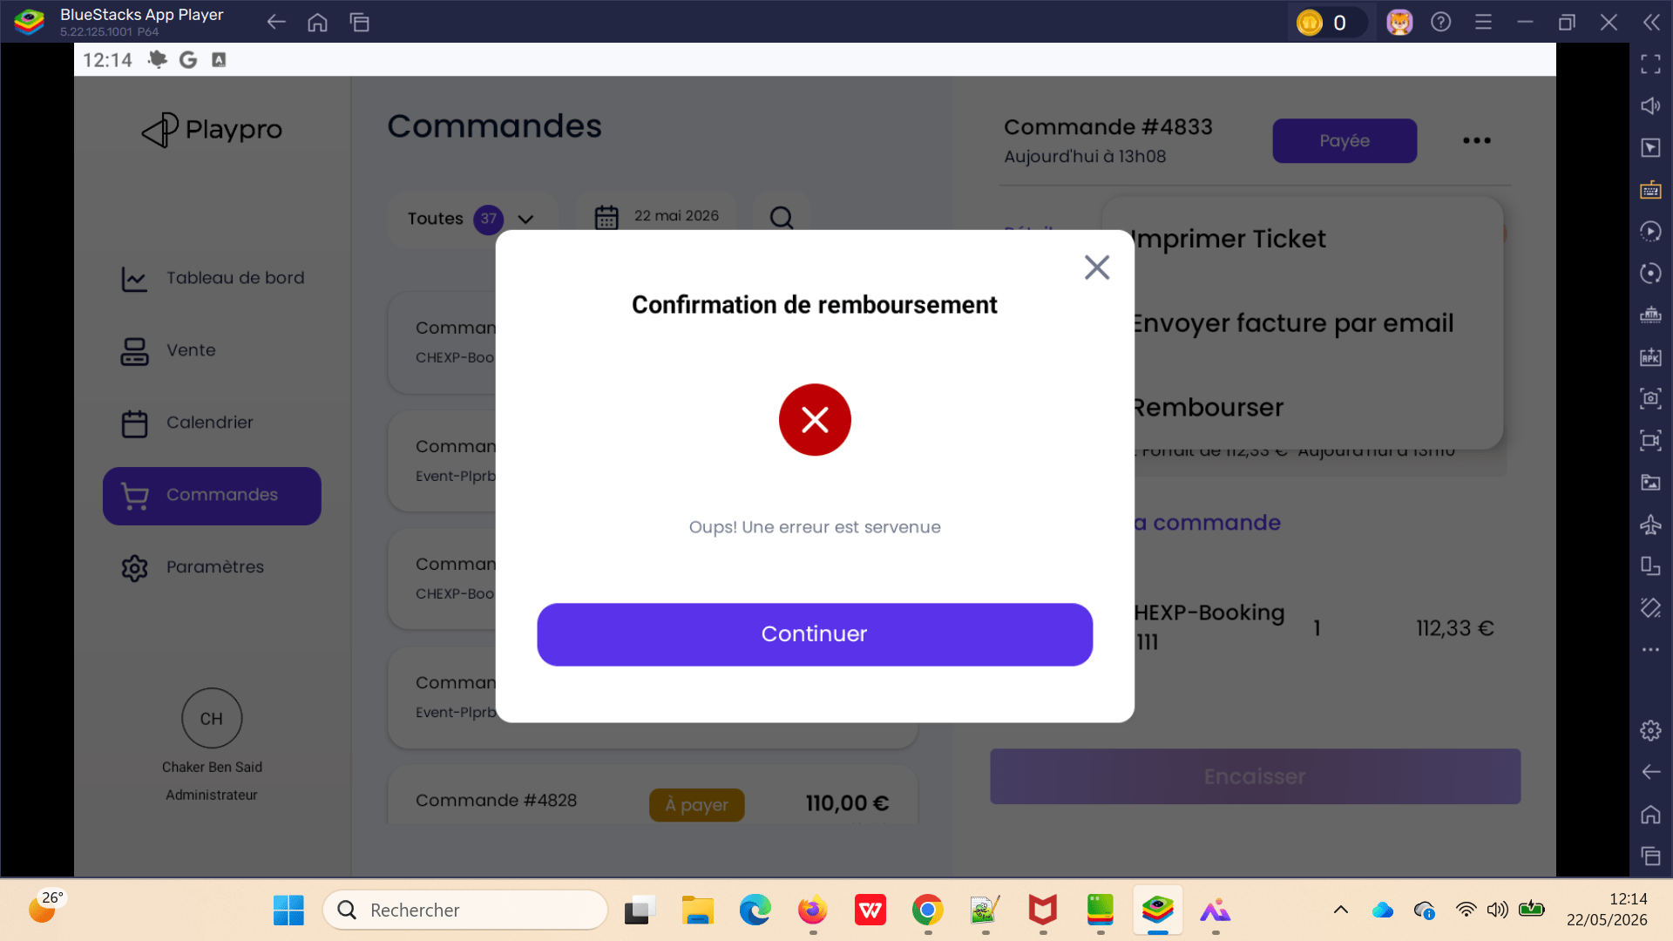

 | passage commande activité sur le SITE FO et paiement la totalité par forfait puis check annulation de la commande en POS | 1) L'admin s'ouvre POS V3 sur Le Tablette Blustacks5 2) Adminisstrateur valide existant : Email : bchaker28@yahoo.com Mot de passe : Admin1234! 3) Une internet stable et forte" | 1) passer la commande forfait sur le FO Forfait: Offre : Forfait Découverte Prix: 75.5€ Quantité: 94 Date d’expiration: 2027-05-13 2) retourner au POS 3) passer au liste des commandes 4) cliquer sur le btn Annuler 5) choisir le type de rembourement (Total) 6) sélèectionner Motif de remboursement 7) cliquer sur le btn "Valider l'annulation" | EN FO: Session CHEXP-Booking-1111 1 Ticket , 20.83 € 22-05-2026, 14:15 - 15:45 En attente En POS: Commande: #4842 Montant: 0.00 € | La commande: Statut: Annulée Cloturée Aujourd'hui à 13h43 | Annulation commande activitéen forfait avec succès | Passed | 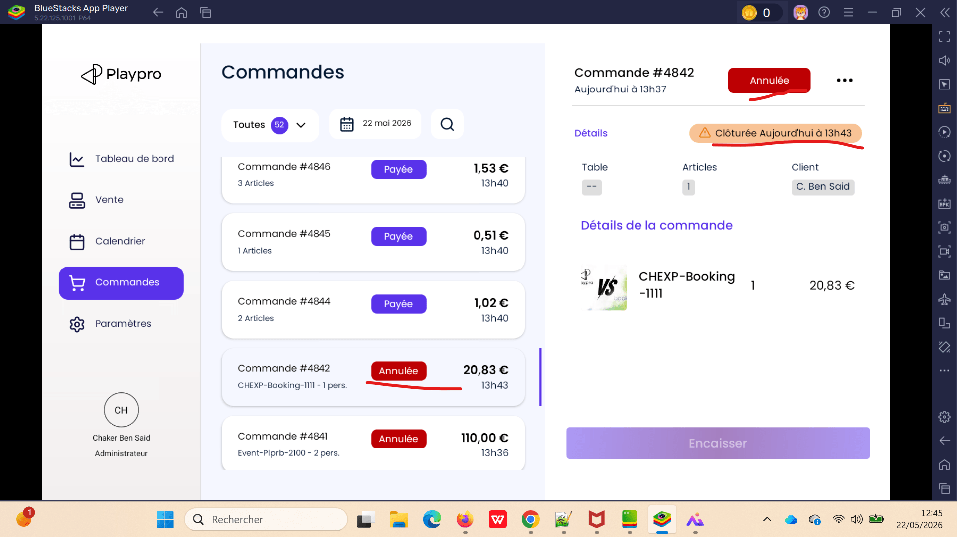

 | passage commande billeterie sur le SITE FO et paiement le total par Wallet puis check annulation de la commande en POS | 1) L'admin s'ouvre POS V3 sur Le Tablette Blustacks5 2) Adminisstrateur valide existant : Email : bchaker28@yahoo.com Mot de passe : Admin1234! 3) Une internet stable et forte" | 1) passer la commande billeterie sur le FO 2) payer la commande par Wallet 2) retourner au POS 3) passer au liste des commandes 4) cliquer sur le btn Annuler 5) choisir le type de rembourement (Total) 6) sélèctionner Motif de remboursement 7) cliquer sur le btn "Valider l'annulation" | 1] Session MainsimpleTicket 4 Ticket , 65.00 € 23-05-2026, 08:00 Payée Ticket Kids simple ticket * 1 : 10.00 ------------------------------------------------- Ticket Simple ticket * 2 : 30.00 ------------------------------------------------- Ticket Kids2 * 1 : 25.00 ------------------------------------------------- Sous Total : 65.00 Total : 65.00 Moyen de paiement : Wallet : 65.00€ | Commande#4959 65.00 € MainsimpleTicket - 4 pers. 17h52 A payer | Le remboursement Total de la commande esr effectuée avec succès | Passed | 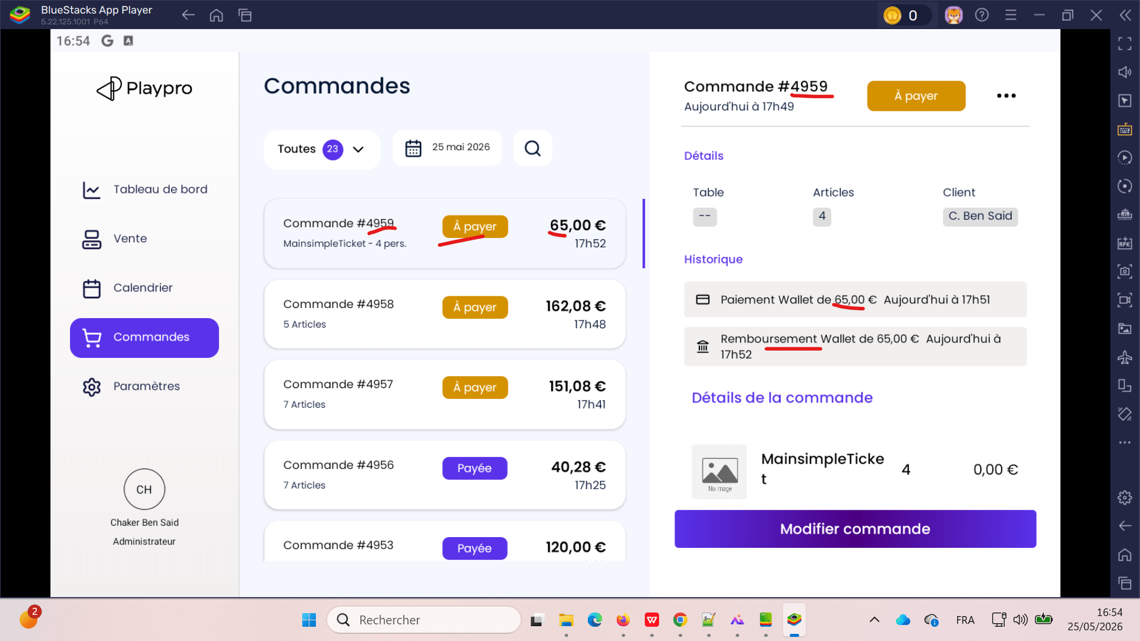

 | Test Annulation SUR POS Achat prestation par forfait sur le site Front | 1) L'admin s'ouvre POS V3 sur Le Tablette Blustacks5 2) Adminisstrateur valide existant : Email : bchaker28@yahoo.com Mot de passe : Admin1234! 3) Une internet stable et forte" | 1) passer une réservation 2) retourner vers POS 3) Aller vers Liste des commandes 4) cliquer sur actions btn (...) 5) cliquer sur le bouton Annuler 6) choisir le type d'annulation 7) choisir le motif du remboursement 8) cliquer sur le bouton "Valider l'annulation" | Session Challenge Foot Arena 5 Ticket , 41.67 € 26-05-2026, 16:40 - 17:30 En attente ---------------------------------------------------- Session Challenge Foot Arena dateTimeIcon 26-05-2026, 16:40 - 17:30 Ticket Challenge Foot Arena * 5 : 41.67 Sous Total : 41.67 Total : 41.67 | #5011 Challenge Foot Arena - 5 pers. Le statut ne change pas : A payer au lieu Annulé Re-Test : Le statut change de A payer à Annulé | Annulation commande forfait est effectuée correctement | Passed | 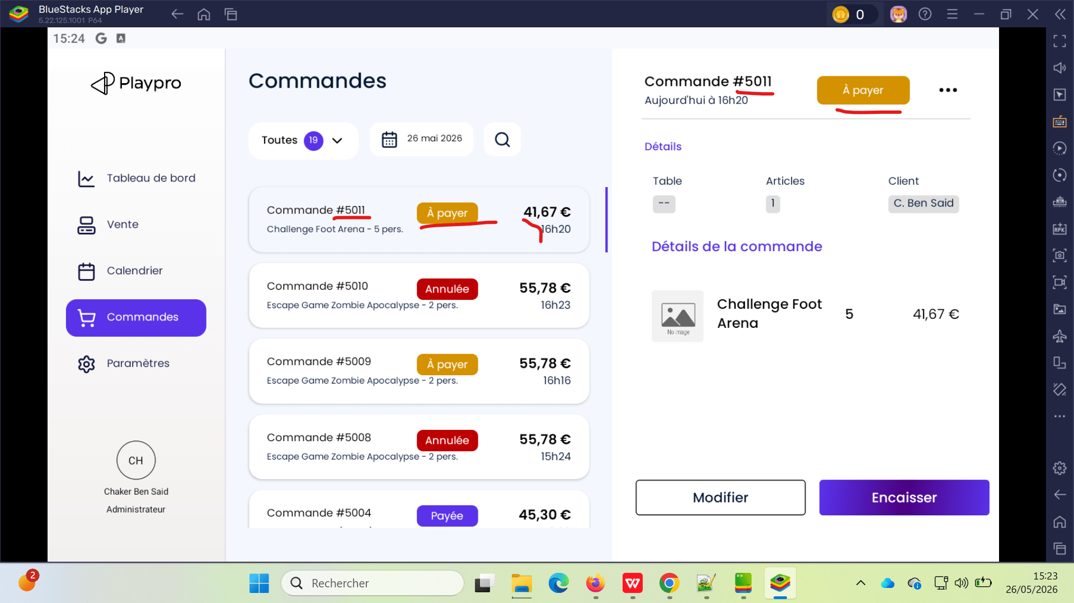
 | Test Annulation SUR POS reservation finger point sur le site Front Remboursement | 1) L'admin s'ouvre POS V3 sur Le Tablette Blustacks5 2) Adminisstrateur valide existant : Email : bchaker28@yahoo.com Mot de passe : Admin1234! 3) Une internet stable et forte" | 1) passer une réservation 2) retourner vers POS 3) Aller vers Liste des commandes 4) cliquer sur actions btn (...) 5) cliquer sur le bouton Rembourser 6) choisir le motif du remboursement 7) cliquer sur le bouton "Valider le remboursement" | Session Challenge Foot Arena 1 Ticket , 8.33 € 26-05-2026, 16:40 - 17:30 En cours ---------------------------------------------------- Session Challenge Foot Arena dateTimeIcon 26-05-2026, 16:40 - 17:30 Ticket Challenge Foot Arena * 1 : 8.33 Sous Total : 8.33 Total : 8.33 Moyen de paiement : visa XXXX-XXXX-XXXX3220: 8.33€ | #5012 [Finger Point] Challenge Foot Arena - 1 pers. Le statut change de comfirmé vers A payer | Annulation commande forfait est effectuée correctement | Passed
 | Test Annulation SUR POS simple reservation activité sur le site FO | 1) L'admin s'ouvre POS V3 sur Le Tablette Blustacks5 2) Adminisstrateur valide existant : Email : bchaker28@yahoo.com Mot de passe : Admin1234! 3) Une internet stable et forte" | 1) passer une réservation 2) retourner vers POS 3) Aller vers Liste des commandes 4) cliquer sur actions btn (...) 5) cliquer sur le bouton Rembourser 6) choisir le type d'annulation 8) choisir le motif du remboursement 9) cliquer sur le bouton "Valider l'annulation" | Session VrDemoChaker 1 Ticket , 45.30 € 26-05-2026, 17:00 - 17:35 En attente ---------------------------------------------------- Session VrDemoChaker dateTimeIcon 26-05-2026, 17:00 - 17:35 Ticket VrDemoChaker * 1 : 45.30 Sous Total : 45.30 Total : 45.30 | #5013 VrDemoChaker - 1 pers. Le statut change de A payer à Annulée | Annulation commande forfait est effectuée correctement | Passed | 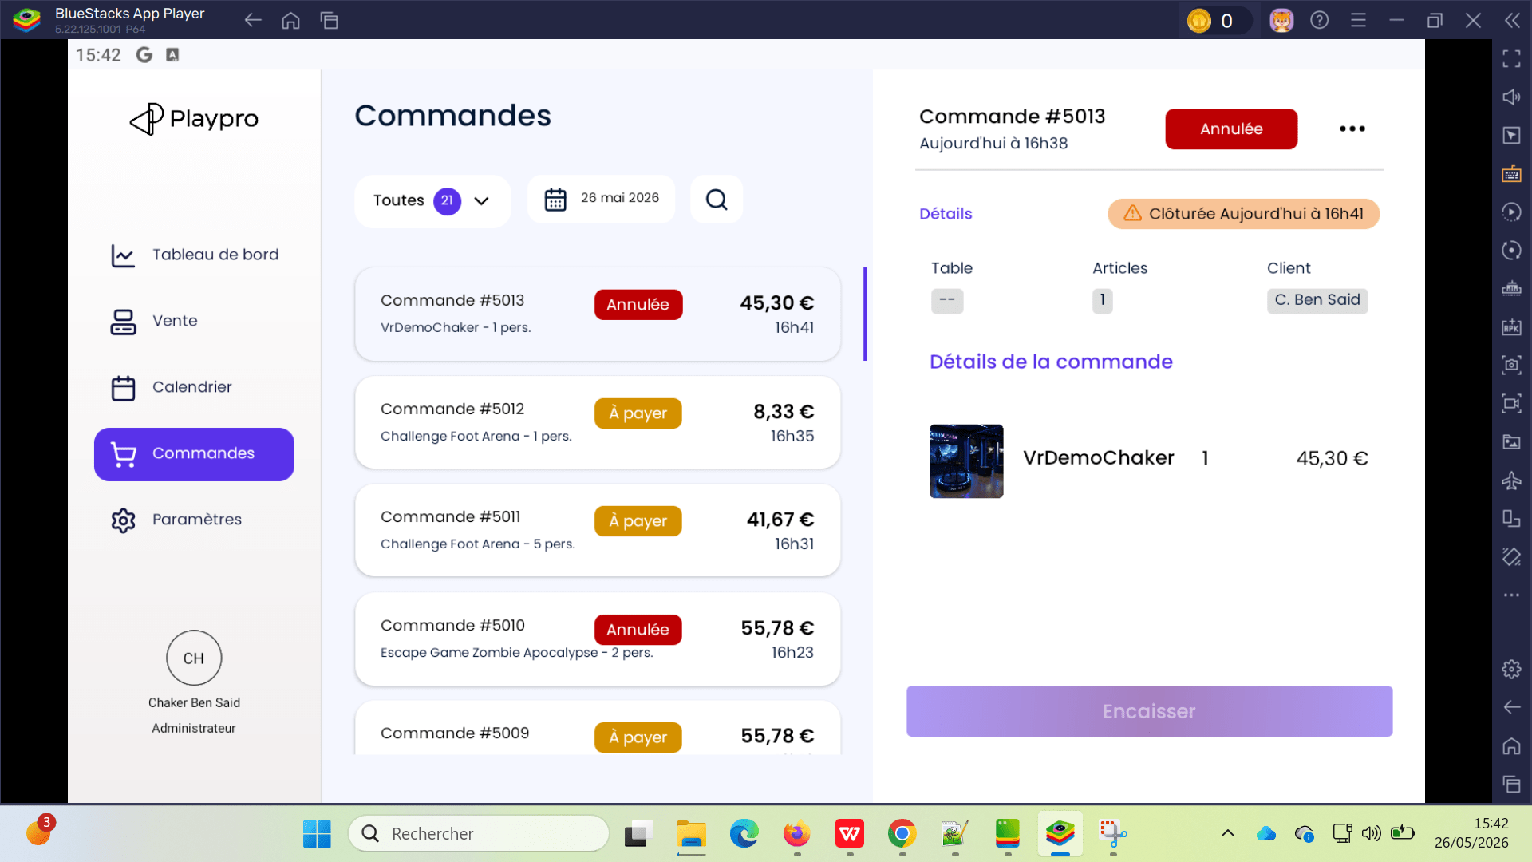

 | Test Annulation SUR POS reservation finger point & Payée sur le site Front Remboursement | 1) L'admin s'ouvre POS V3 sur Le Tablette Blustacks5 2) Adminisstrateur valide existant : Email : bchaker28@yahoo.com Mot de passe : Admin1234! 3) Une internet stable et forte" | 1) passer une réservation 2) retourner vers POS 3) Aller vers Liste des commandes 4) cliquer sur actions btn (...) 5) cliquer sur le bouton Annuler 6) choisir le motif d'annulation 7) cliquer sur le bouton "Valider l'annulation" | Une Empreinte bancaire Session Challenge Foot Arena 1 Ticket , 8.33 € 26-05-2026, 17:30 - 18:20 En attente ---------------------------------------------------- Session Challenge Foot Arena dateTimeIcon 26-05-2026, 17:30 - 18:20 Ticket Challenge Foot Arena * 1 : 8.33 Sous Total : 8.33 Total : 8.33 Moyen de paiement : | #5014 [Finger Point] Challenge Foot Arena - 1 pers. Le statut change de A payer à Annulée | Annulation command / Réservation est effectuée correctement | Passed | 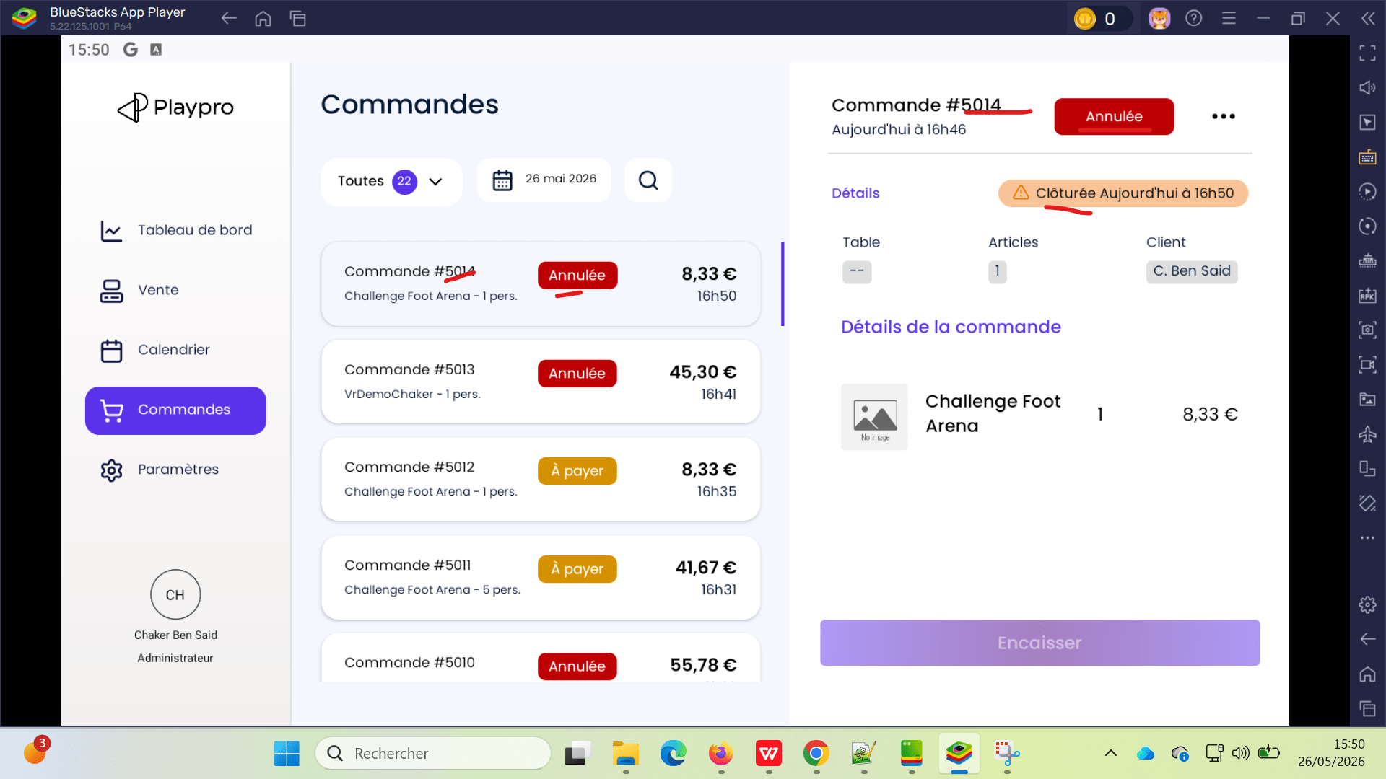
 | Test Annulation SUR POS simple reservation activité & payée sur le site FO Cas de remboursement | 1) L'admin s'ouvre POS V3 sur Le Tablette Blustacks5 2) Adminisstrateur valide existant : Email : bchaker28@yahoo.com Mot de passe : Admin1234! 3) Une internet stable et forte" | 1) passer une réservation 2) retourner vers POS 3) Aller vers Liste des commandes 4) cliquer sur actions btn (...) 5) cliquer sur le bouton Rembourser 6) choisir type de remboursement 7) choisir le moyen de remboursement 8) choisir le motif du remboursement 9) cliquer sur le bouton "Valider le remboursement" | Session VrDemoChaker 1 Ticket , 45.30 € 26-05-2026, 17:35 - 18:10 Payée ---------------------------------------------------- Session VrDemoChaker dateTimeIcon 26-05-2026, 17:35 - 18:10 Ticket VrDemoChaker * 1 : 45.30 Sous Total : 45.30 Total : 45.30 Moyen de paiement : visa XXXX-XXXX-XXXX3220: 45.30€ | #5015 VrDemoChaker - 1 pers. Le statut change de Payée à A payer | Annulation command / Réservation est effectuée correctement | Passed | 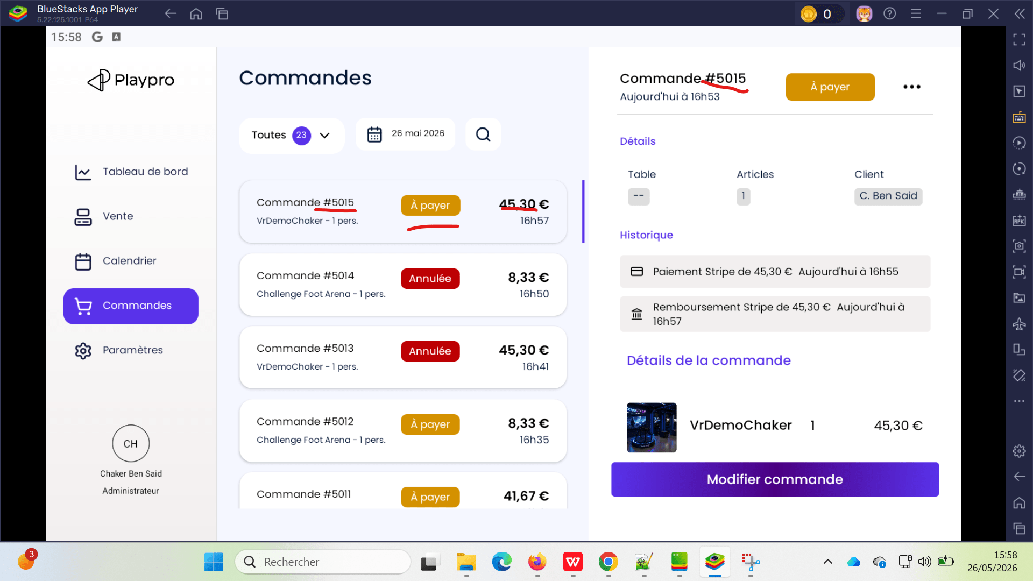

 | Test Annulation SUR POS Achat prestation par forfait sur le site Front Annulation de puis BO et vérification le statut en POS | 1) L'admin s'ouvre POS V3 sur Le Tablette Blustacks5 2) Adminisstrateur valide existant : Email : bchaker28@yahoo.com Mot de passe : Admin1234! 3) Une internet stable et forte" | 1) passer une réservation 2) retourner vers POS 3) Aller vers BO 4) annuler la réservation (Confirmer et Préléver) 5) retourner vers POS 6) vérifier le statut en POS | Session Challenge Foot Arena 5 Ticket , 41.67 € 26-05-2026, 17:30 - 18:20 En attente ---------------------------------------------------- Session Challenge Foot Arena dateTimeIcon 26-05-2026, 17:30 - 18:20 Ticket Challenge Foot Arena * 5 : 41.67 Sous Total : 41.67 Total : 41.67 Moyen de paiement : | #5016 Challenge Foot Arena - 5 pers. 41.67 € Le statut change de A payer à Annulée | Annulation commande forfait est effectuée correctement | Passed | 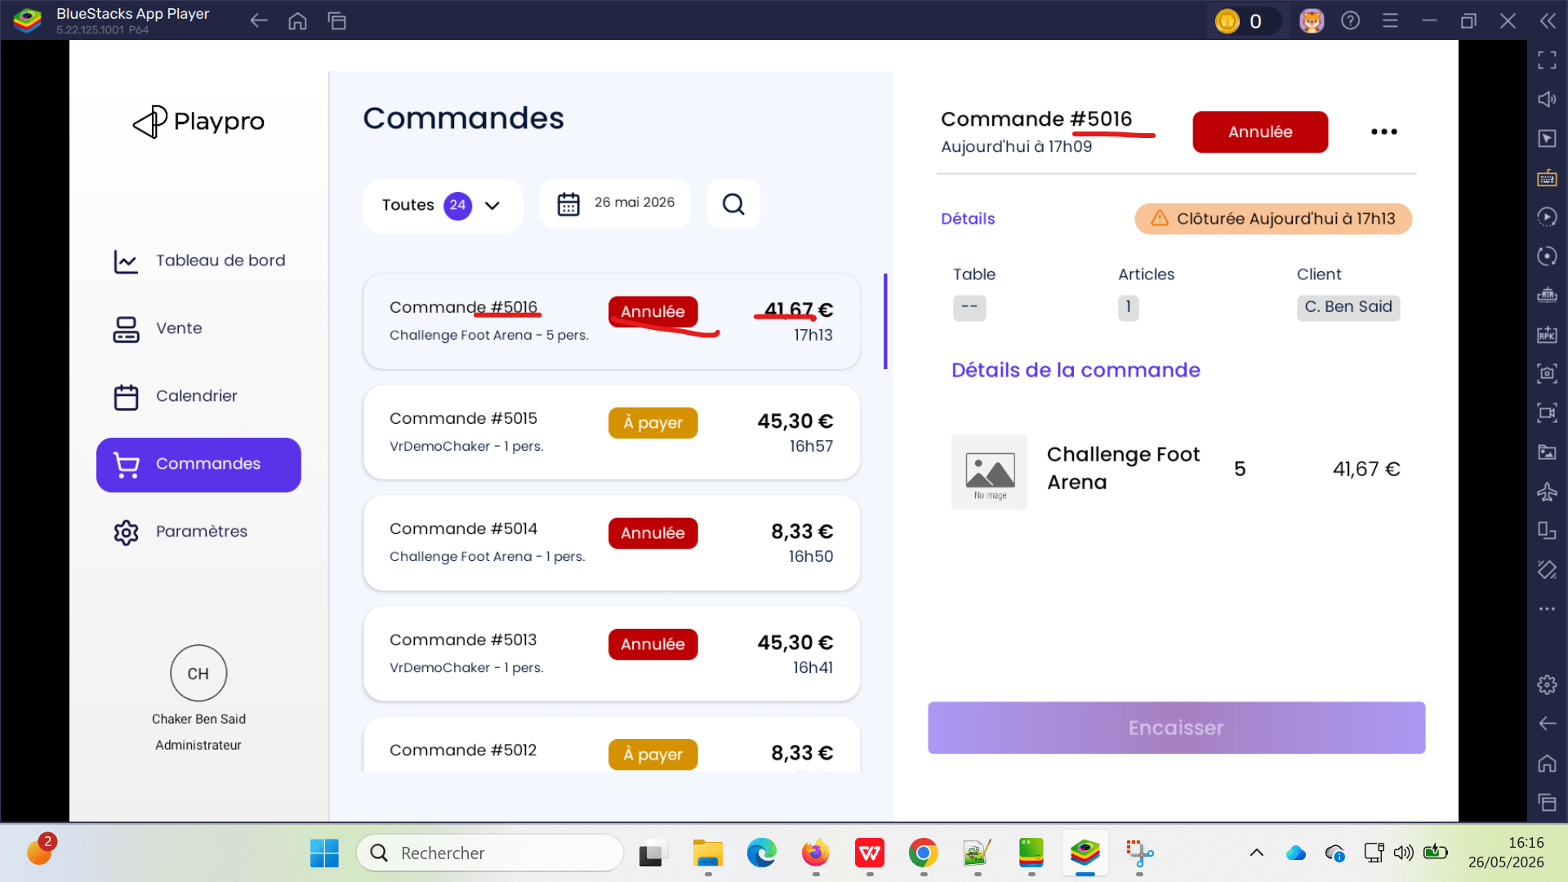
 | Remboursement article d'une commande articles payée | 1) L'admin s'ouvre POS V3 sur Le Tablette Blustacks5 2) Adminisstrateur valide existant : Email : bchaker28@yahoo.com Mot de passe : Admin1234! 3) Une internet stable et forte" 4) Une commande contenant 5 articles. 5) La commande est entièrement payée. 6) Statut initial = Payée. | 1) Ouvrir la commande. 2) Vérifier que le statut est Payée. 3) Effectuer un remboursement partiel de 2 articles sur les 5. 4) Valider le remboursement. 5) Consulter à nouveau la commande. |  | Commande ID: #5446 commande remboursée par 2 articles et le statut s'affiche : Payée | - Le remboursement des 2 articles est bien enregistré. - Les 3 articles restants restent payés. - Le montant total de la commande est recalculé correctement. - Le statut de la commande reste Payée (aucun paiement supplémentaire n'est attendu). - L'historique des remboursements est visible sur la commande. | Passed | 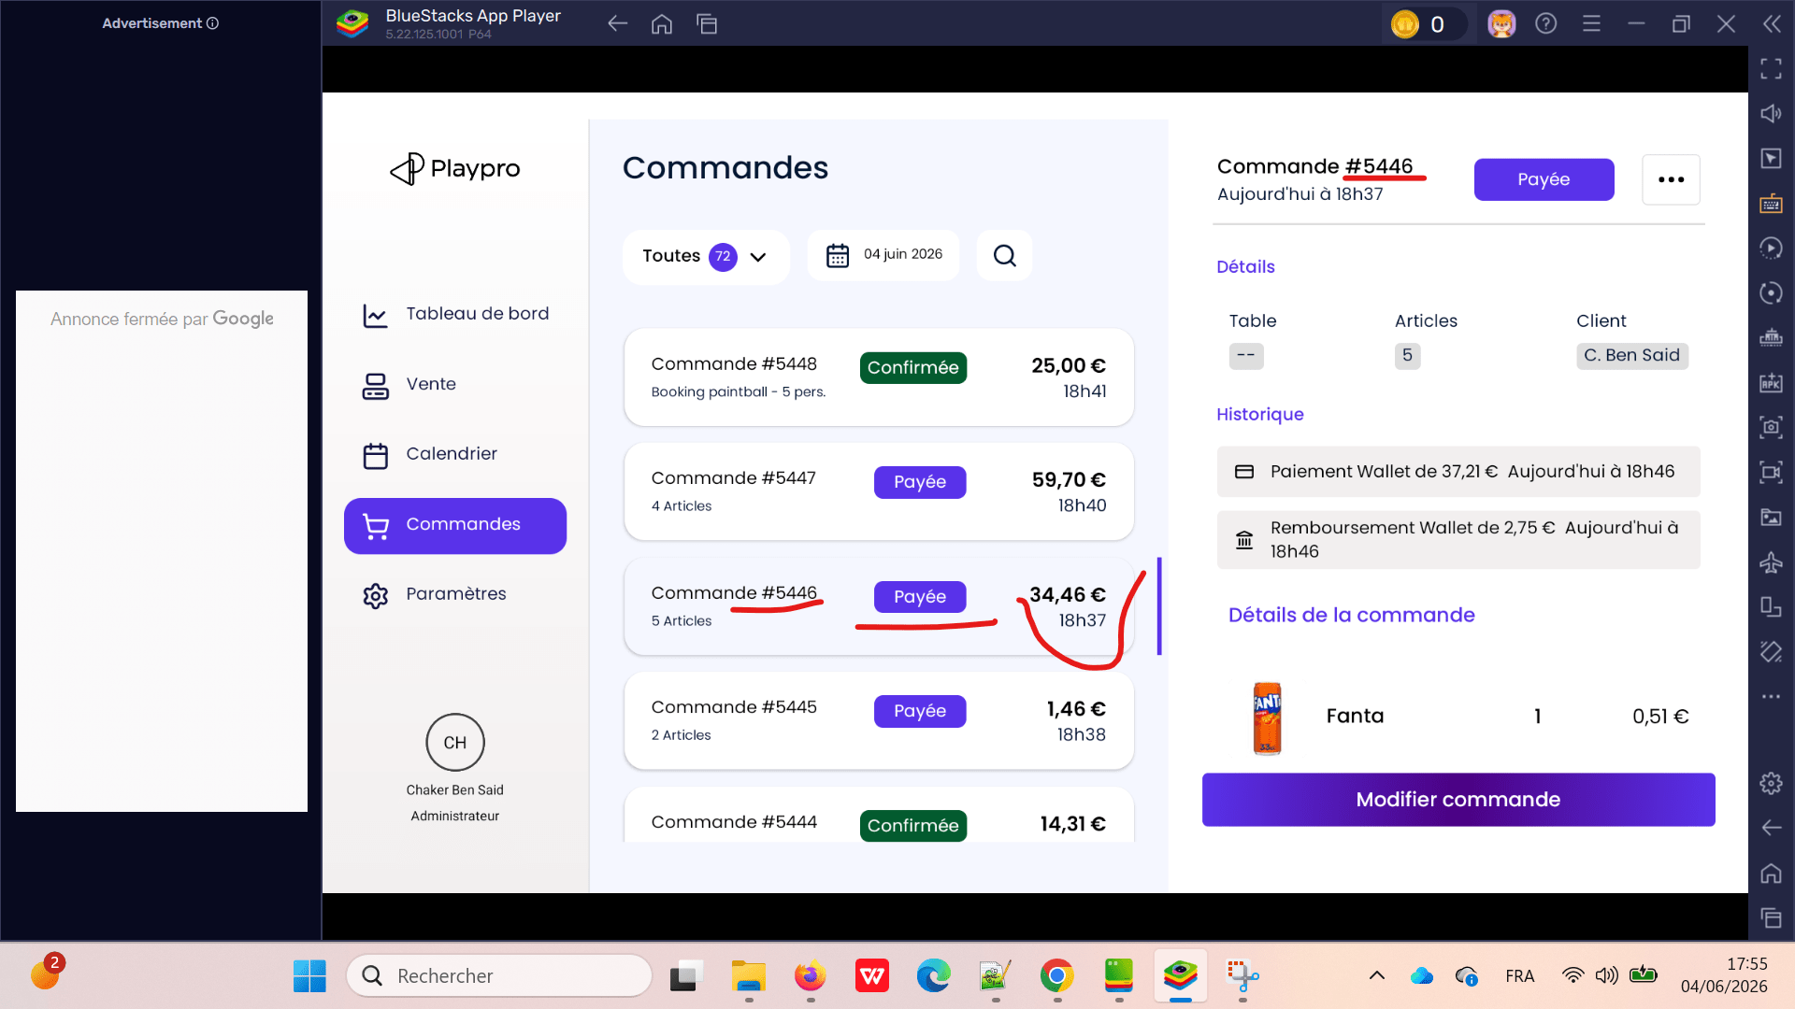
 | Remboursement multiple d'une réservation en POS CHECK status | 1) L'admin s'ouvre POS V3 sur Le Tablette Blustacks5 2) Adminisstrateur valide existant : Email : bchaker28@yahoo.com Mot de passe : Admin1234! 3) Une internet stable et forte" 4) une réservation activité déjà passé dans le calendrier 6) Statut initial = A payer. | 1) Passer au calendrier 2) Consulter la réservation 3) payer premiére partie de la réservation 4) payer deuxième partie de la réservation 5) Check Statut de la réservation 6) rembourser premiére partie de la réservation 7) rembourser deuxième partie de la réservation 8) Check statut de la réservation |  | Commande ID: #5546 Paiement Espèces de 25,00 € Aujourd'hui à 18h44 Paiement Espèces de 35,00 € Aujourd'hui à 18h44 Remboursement Espèces de 25,00 € Aujourd'hui à 18h44 Remboursement Espèces de 35,00 € Aujourd'hui à 18h44 statut final: A payer | - Le remboursement des 2 articles est bien enregistré. - Les 3 articles restants restent payés. - Le montant total de la commande est recalculé correctement. - Le statut de la commande reste Payée (aucun paiement supplémentaire n'est attendu). - L'historique des remboursements est visible sur la commande. | Passed | 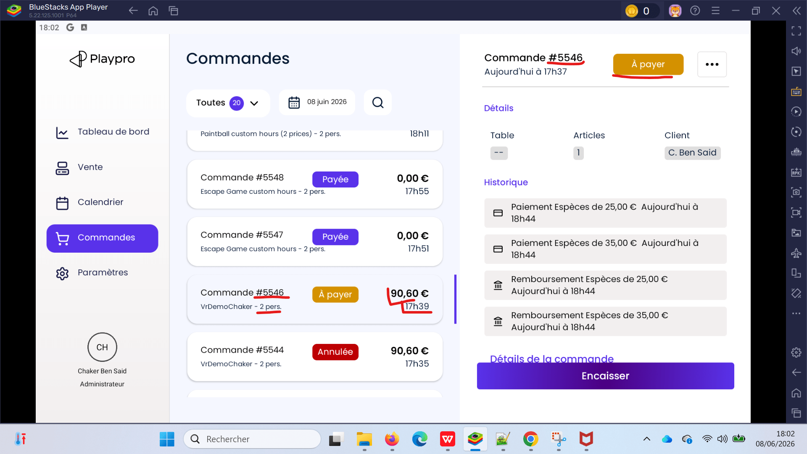
 | Annulation d'une réservation Type Evenement ne pas payée | 1) L'admin s'ouvre POS V3 sur Le Tablette Blustacks5 2) Adminisstrateur valide existant : Email : bchaker28@yahoo.com Mot de passe : Admin1234! 3) Une internet stable et forte" 4) une réservation activité type Event déjà passé dans le calendrier 6) Statut initial = A payer. | 1) Passer au calendrier 2) Passer la réservation d'un evenement 3) retourner sur le calendrier 4) vérifier que la réservation est crée 5) retourner sur liste des commandes 6) Aller vers la commande 7) Cliquer sur Button (...) 8) Cliquer sur Annuler 9) Choisir Type d'annulation 10) Choisir Motif d'annulation 11) Cliquer sur Valider l'annulation 12) Cliquer sur Continuer |  | Commande ID: #5766 Exp-Event-Test-1111111 * 5 495,00 € statut final: Annulée | L'annuation des évènements se termine correctement en POS | Passed | 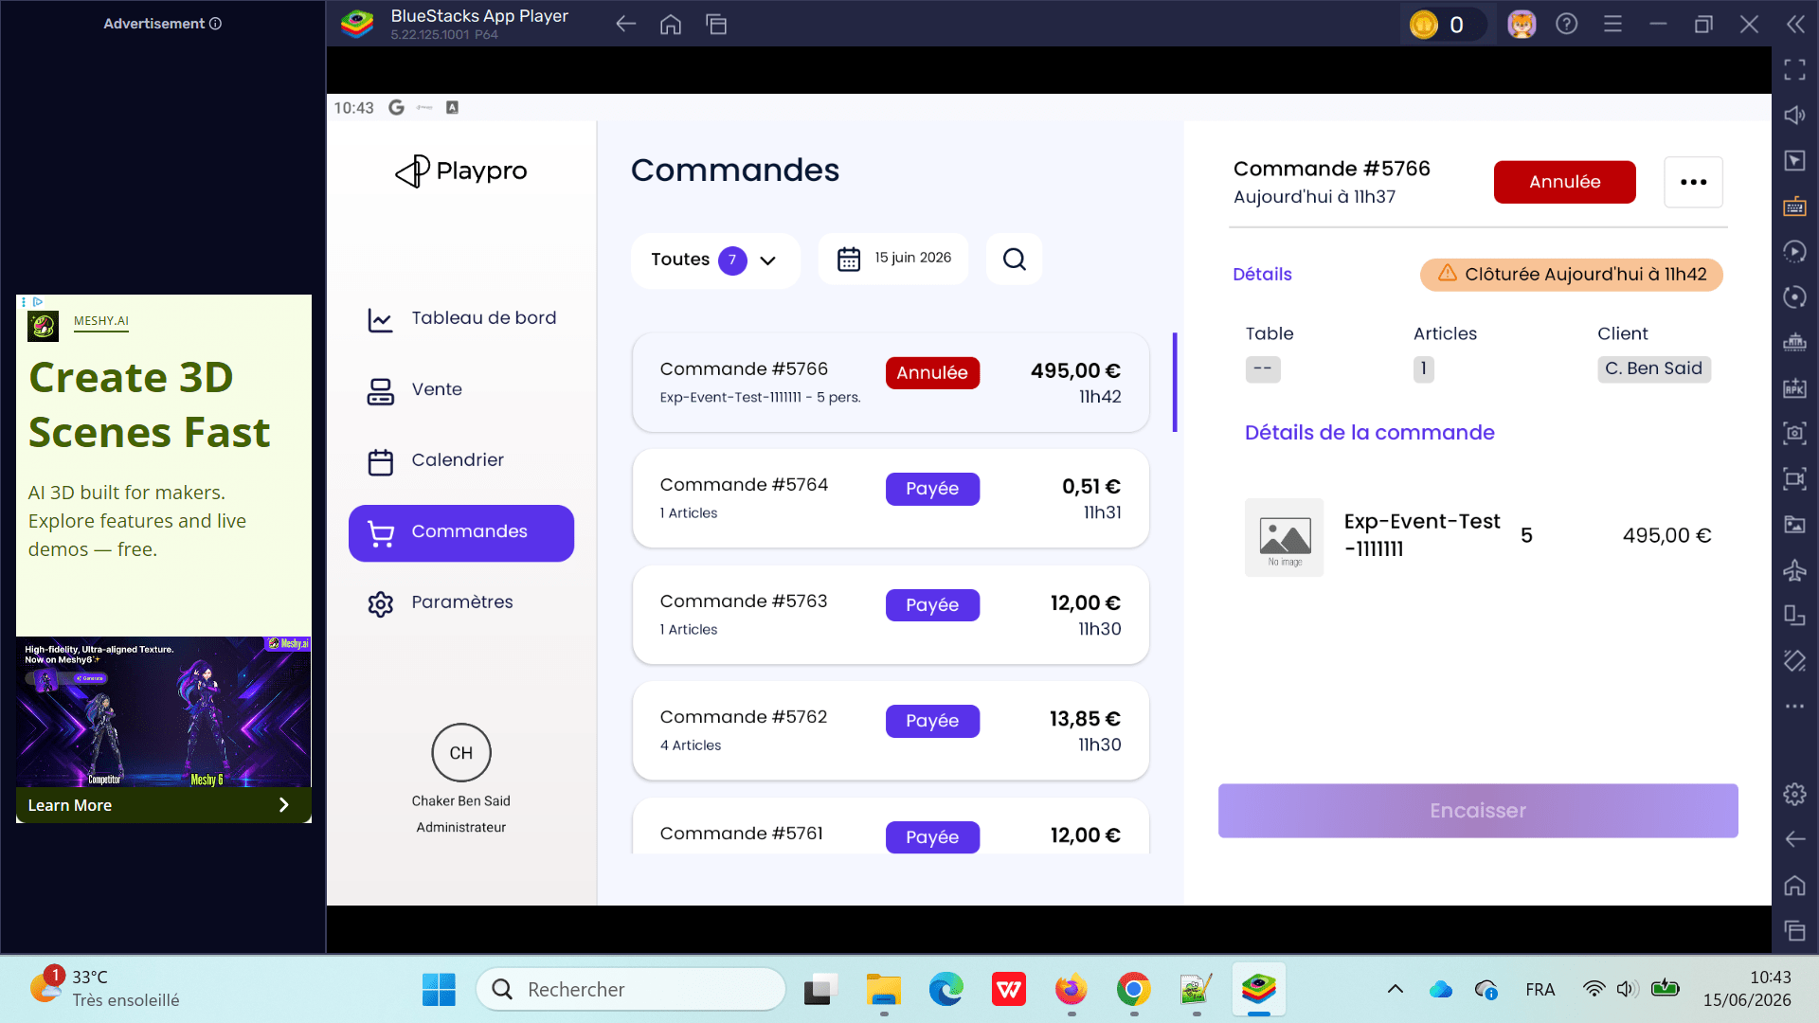
 | Annulation d'une réservation Type Evenement déjà payée par Wallet | 1) L'admin s'ouvre POS V3 sur Le Tablette Blustacks5 2) Adminisstrateur valide existant : Email : bchaker28@yahoo.com Mot de passe : Admin1234! 3) Une internet stable et forte" 4) une réservation activité type Event déjà passé dans le calendrier 6) Statut initial = A payer. | 1) Passer au calendrier 2) Passer la réservation d'un evenement 3) retourner sur le calendrier 4) vérifier que la réservation est crée 5) Encaisser la réservation par Wallet 5) retourner sur liste des commandes 6) vérifier la commande 7) retourner sur le calendrier 8) Cliquer sur le créneau réservée 9) Cliquer sur btn Annuler 10) Cliquer sur btn Annuler sans transaction 11) Cliquer sur btn Enregistrer 12) Cliquer sur btn Oui |  | Commande ID: #5767 Payée Exp-Event-Test-1111111 - 5 pers. 495,00 € Affichage d'un message en rouge: Cette commande est déjà cloturé statut final: Payée | L'annuation des évènements se termine correctement en POS | Passed | 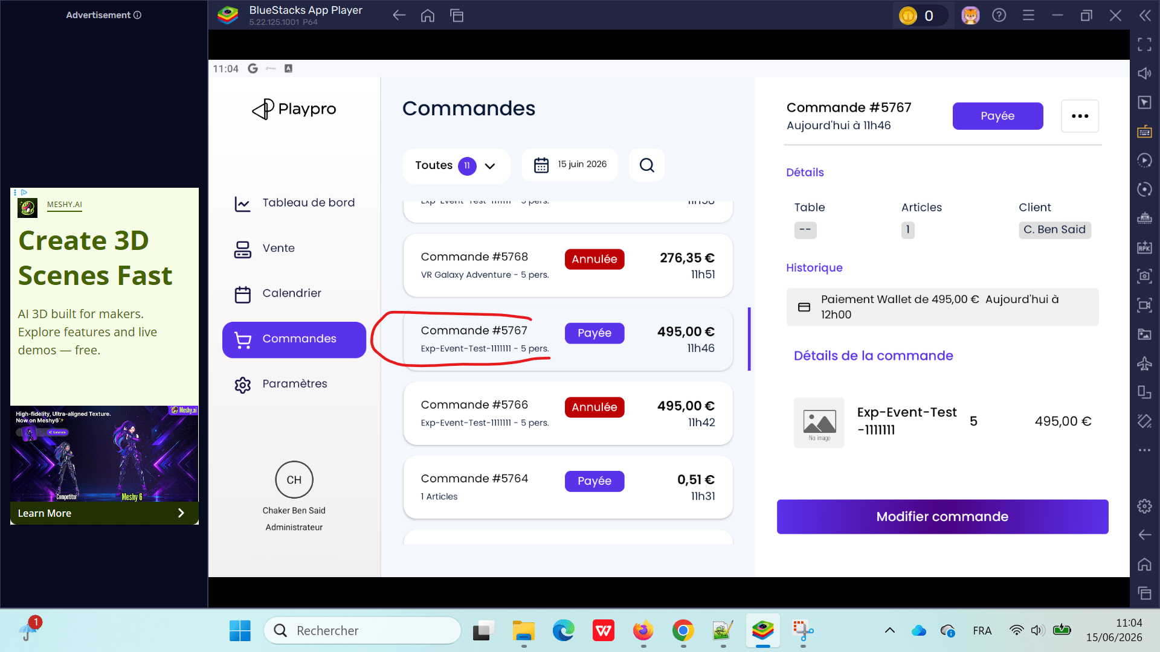
 | Annulation d'une réservation Type Evenement déjà payée par Bon Cadeau | 1) L'admin s'ouvre POS V3 sur Le Tablette Blustacks5 2) Adminisstrateur valide existant : Email : bchaker28@yahoo.com Mot de passe : Admin1234! 3) Une internet stable et forte" 4) une réservation activité type Event déjà passé dans le calendrier 6) Statut initial = A payer. | 1) Passer au calendrier 2) Passer la réservation d'un evenement 3) retourner sur le calendrier 4) vérifier que la réservation est crée 5) Encaisser la réservation par BC (500 €) 5) retourner sur liste des commandes 6) vérifier la commande 7) retourner sur le calendrier 8) Cliquer sur le créneau réservée 9) Cliquer sur btn Annuler 10) Cliquer sur btn Annuler sans transaction 11) Cliquer sur btn Enregistrer 12) Cliquer sur btn Oui |  | Commande ID: #5769 Payée Exp-Event-Test-1111111 - 5 pers. 495,00 € statut final: Annulée | L'annuation des évènements se termine correctement en POS | Passed | 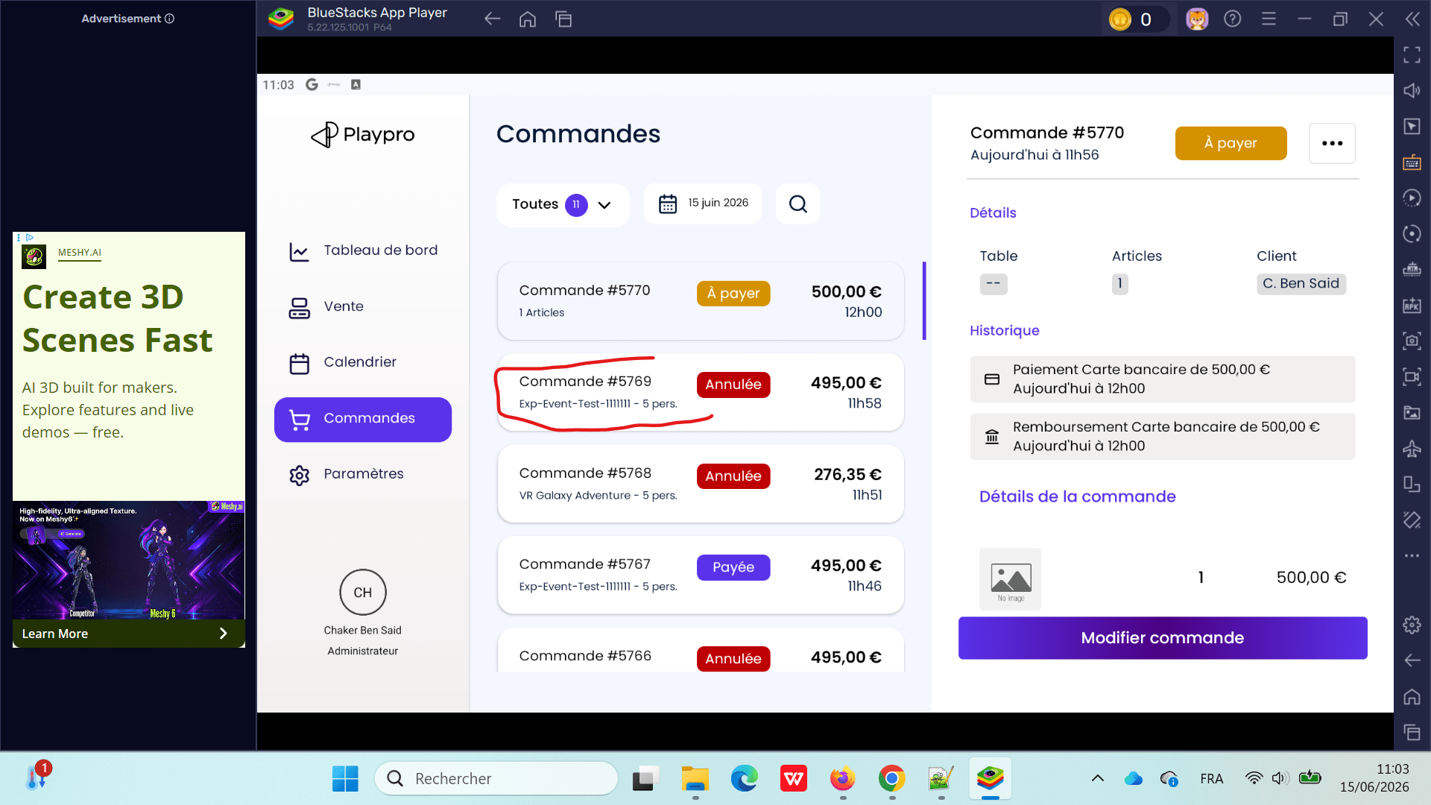
 | Checkout reservation sur POS totalité par code promo 100% et check l'annulation | 1) L'admin s'ouvre POS V3 sur Le Tablette Blustacks5 2) Adminisstrateur valide existant : Email : bchaker28@yahoo.com Mot de passe : Admin1234! 3) Une internet stable et forte" 4) une réservation activité type Event déjà passé dans le calendrier 6) Statut initial = A payer. | 1) Passer au calendrier 2) Passer la réservation 3) Retourner sur le calendrier 4) Encaisser la réservation apr code promo 100% 5) Aller vers Le calendrier 6) Cliquer sur le créneau de la réservation 7) Cliquer sur le bouton Annuler 8) Cliquer sur le bouton Annuler sans transaction 9) Cliquer sur le bouton Enregistrer 10) Cliquer sur btn Oui |  | Commande ID: #5777 Payée 454,50 € Paintball custom hours (2 prices) - 6 pers. 17h46 Remise code100 statut final: Annulée | L'annuation des réservations payée par code promo se termine correctement en POS | Passed | 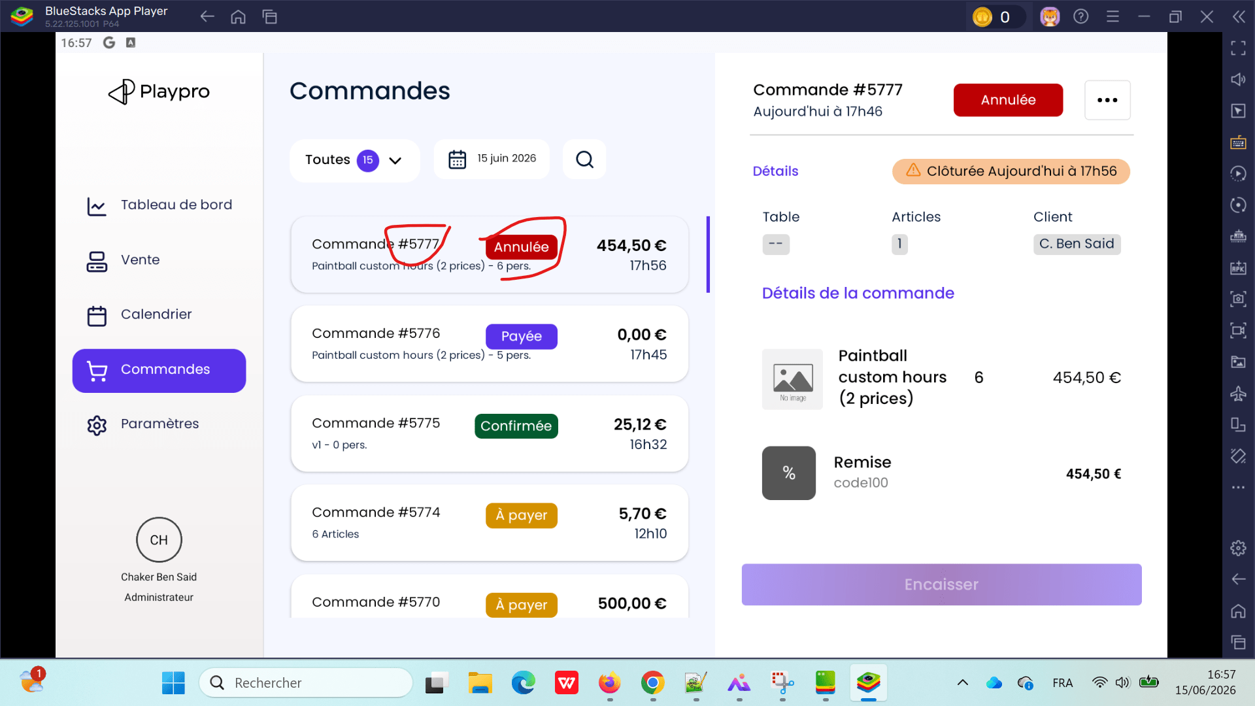
 | Checkout reservation sur POS par code promo partiellement et check l'annulation | 1) L'admin s'ouvre POS V3 sur Le Tablette Blustacks5 2) Adminisstrateur valide existant : Email : bchaker28@yahoo.com Mot de passe : Admin1234! 3) Une internet stable et forte" 4) une réservation activité type Event déjà passé dans le calendrier 6) Statut initial = A payer. | 1) Passer au calendrier 2) Passer la réservation 3) Retourner sur le calendrier 4) Encaisser la réservation par code promo 5) Retourner vers la liste des commandes 6) Cliquer sur Button (...) 7) Cliquer sur Annuler 8) Choisir Type d'annulation 9) Choisir Motif d'annulation 10) Cliquer sur Valider l'annulation 11) Cliquer sur Continuer |  | Commande ID: #5778 A Payer 378,75 € Paintball custom hours (2 prices) - 5 pers. 18h00 Remise QA-MONTANT-250 statut final: A Payer | L'annuation des réservations payée par code promo partiellement se termine correctement en POS | Passed
 | Checkout reservation sur POS par code promo partiellement et check l'annulation | 1) L'admin s'ouvre POS V3 sur Le Tablette Blustacks5 2) Adminisstrateur valide existant : Email : bchaker28@yahoo.com Mot de passe : Admin1234! 3) Une internet stable et forte" 4) une réservation activité type Event déjà passé dans le calendrier 6) Statut initial = A payer. | 1) Passer au calendrier 2) Passer la réservation 3) Retourner sur le calendrier 4) Encaisser la réservation par code promo 5) Retourner sur le calendrier 6) Cliquer sur Le créneau du réservation 7) Cliquer sur Annuler 8) Cliquer sur Annuler sans transaction 9) Cliquer sur le bouton Enregistrer 10) Cliquer sur le bouton Oui |  | Annulation réussite Commande ID: #5780 A Payer 378,75 € Paintball custom hours (2 prices) - 5 pers. 18h13 Remise QA-MONTANT-250 statut final: Annulée | L'annuation des réservations payée par code promo partiellement se termine correctement en POS | Passed
 | Checkout reservation sur FO achat par abonnement ET check annulation / Remboursement sur POS | 1) L'admin s'ouvre POS V3 sur Le Tablette Blustacks5 2) Adminisstrateur valide existant : Email : bchaker28@yahoo.com Mot de passe : Admin1234! 3) Une internet stable et forte" 4) une réservation activité type Event déjà passé dans le calendrier 6) Statut initial = A payer. | 1) Passer au calendrier 2) Vérifier la réservation achat par abonnement 3) Retourner sur la Liste des commandes 4) Cliquer sur le bouton (...) 5) Cliquer sur le bouton Rembourser 6) Choisir Type d'annulation 7) Choisir Motif d'annulation 8) Cliquer sur Valider le remboursement |  | Commande ID: #5783 Payée 35.55 € VR Arena Premium Test QA - 1 pers. 18h58 Statut final: Payée | L'annuation ou le remboursement des réservations achétes par abonnement se termine correctement en POS | Passed | 

 | PAIEMENT 0 Encaissement d'une expérience gratuite (prix 0€) depuis le POS | 1) L'admin s'ouvre POS V3 sur Le Tablette Blustacks5 2) Adminisstrateur valide existant : Email : bchaker28@yahoo.com Mot de passe : Admin1234! 3) Une internet stable et forte" 4) Une expérience avec un prix à 0 € existe (ex : Initiation Gratuite). 5) Le POS est accessible. | 1) Accéder au POS. 2) Sélectionner l'expérience gratuite (Initiation Gratuite). 3) Ajouter l'expérience au panier. 4) Ouvrir le panier. 5) Cliquer sur CB Express ou un autre moyen de paiement. 6) Valider l'encaissement. |  | L'encaissement est refusé. API retourne : vous n'avez pas acheté aucun produit/service. La commande n'est pas créée alors qu'une expérience gratuite est présente dans le panier. ====> Corrigé encaisser expérience gratuite depuis panier (OK) encaisser expérience gratuire depuis calendrier(OK) | La commande est créée avec succès. Aucun message d'erreur n'est affiché. Le statut de la commande est Payée. La réservation/commande apparaît dans la liste des commandes. Aucun appel API ne retourne une erreur liée au montant à 0 €. | Corrigé | 
 | PAIEMENT 0 CHECK status cmd price 0 en POS | 1) L'admin s'ouvre POS V3 sur Le Tablette Blustacks5 2) Adminisstrateur valide existant : Email : bchaker28@yahoo.com Mot de passe : Admin1234! 3) Une internet stable et forte" 4) Une expérience avec un prix à 0 € 5) Le POS est accessible. | 1) Accéder au POS. 2) Accéder au Calendrier 3) Sélectionner l'expérience gratuite Paintball custom hours (2 prices) 35 min 4) choisir Nombre de participants 5) choisir un créneau 6) passer la réservation 7) Accéder au liste des commandes |  | "Commande est passé correctement et le statut: "Payée" Order No : #5547 Customer : Chaker Ben Said Items : Escape Game custom hours Mardi, 9/06/2026 12:00 Amount Excl. Tax : €0.00 Status : Paid Date : Today 16:50 | Statut cmd price 0 sur le calendrier BO s'affiche correctement | Passed | 

 | Passage reservation et paiement partiellement par code promo check statut du commande et completer le paiement du reste avec autre méthode du paiement | 1) L'admin s'ouvre POS V3 sur Le Tablette Blustacks5 2) Adminisstrateur valide existant : Email : bchaker28@yahoo.com Mot de passe : Admin1234! 3) Une internet stable et forte" 4) Le POS est accessible. | 1) Cliquer sur calendrier 2) Cliquer sur Créer 3) Entrer un client existant 4) Choisir une expérience 5) Choisir Nombre de personnes (5) 6) Cliquer sur un créneau 7) En calendrier, Cliquer sur la réservation 8) Cliquer sur le bouton Encaisser 9) En Règlement avancé, cliquer sur Remise 10) Choisir un Remise (250 €) 11) Retourner au Liste des commandes 12) Cliquer sur Encaisser btn 13) EnRèglement avancé, cliquer sur Carte Bancaire 14) Valider le paiement 15) Retourner au Liste des commandes 16) Vérifier le statut de la commande | 4) Paintball custom hours (2 prices) 1h 45 min | Statut aprés paiement partiel par code promo: A payer Statut après completer reste et paiement total: Payée Commande #5808 Aujourd'hui à 10h34 Historique: Paiement Carte bancaire de 128,75 € Détails de la commande: Paintball custom hours 5 378,75 € (2 prices) Remise QA-MONTANT-250 250,00 € | Mise de à jour du statut de la réservation aprés chaque paiement se termine correctement | Passed | 
 | Passage commande foods en POS et paiement partiellement check statu avrés l'annulation depuis backoffice (commandes) | 1) L'admin s'ouvre POS V3 sur Le Tablette Blustacks5 2) Adminisstrateur valide existant : Email : bchaker28@yahoo.com Mot de passe : Admin1234! 3) Une internet stable et forte" 4) Le POS est accessible. | 1) passer une commande foods (63.91 €) 2) Payer partiellement la commande (33 €) 3) Retourner au Liste des commandes en backoffice 4) Annuler la commande 5) Retourner au POS 6) vérifier le statut de la commmande | Paiement Espèces de 33,00 € Aujourd'hui à 17h33 | Statut aprés paiement partiel: payée partiellement Statut après annulation depuis le backoffice liste des commandes: Annulée | Mise de à jour du statut de la réservation aprés chaque paiement se termine correctement | Passed | 

 | CAISSE: Vérifier la prise en compte du fond de caisse et la distinction entre le montant global et le cash drawer lors de la clôture de caisse. Cas 1 : Sans vente | 1) L'admin s'ouvre POS V3 sur Le Tablette Blustacks5 2) Adminisstrateur valide existant : Email : bchaker28@yahoo.com Mot de passe : Admin1234! 3) Une internet stable et forte" 4) Le POS est accessible. 5) URL Tenant: https://chaker-test-global-bo.playpro.fr | 1) Ouvrir une nouvelle session de caisse. 2) Saisir un fond de caisse de 500 €. 3) Valider l'ouverture. 4) Ne réaliser aucune vente. 5) Accéder à l'écran de clôture de caisse. |  | Rapport #3 Ouvert Ouvert par Chaker Ben Said Le 19/06/2026 à 12h39 Total CA: 0,00 Transactions: 0 Articles: 0 Fonds de caisse à l'ouverture 500,00 € Fonds de caisse attendu à la fermeture 500,00 € Ecart: 0,00 € | Le fond de caisse de 500 € est conservé. Le montant global des encaissements reste à 500 € La clôture de caisse est autorisée. Aucun écart de caisse n'est détecté. | Passed | 
 | CAISSE: Cas complémentaire : Paiements mixtes | 1) L'admin s'ouvre POS V3 sur Le Tablette Blustacks5 2) Adminisstrateur valide existant : Email : bchaker28@yahoo.com Mot de passe : Admin1234! 3) Une internet stable et forte" 4) Le POS est accessible. 5) URL Tenant: https://chaker-test-global-bo.playpro.fr | 1) Ouvrir une session avec un fond de caisse de 500 €. 2) Effectuer une vente en espèces de 20 € ; 3) Effectuer une vente par carte bancaire de 50 €. 4) Accéder à la clôture de caisse. |  | Rapport #3 Ouvert Ouvert par Chaker Ben Said Le 19/06/2026 à 12h39 Fonds de caisse à l'ouverture 500,00 € Fonds de caisse attendu à la fermeture 570,00 € Ecart: 0,00 € | Le Cash Drawer attendu est de 200 € (500 € + 20 € en espèces). Le Total Global est de 570 € (500 € de fond + 20 € espèces + 50 € CB), ou 70 € si le fond de caisse est exclu du total global selon la règle métier. Les paiements CB sont comptabilisés dans le Total Global et augmentent le montant attendu dans le tiroir. Aucun écart de caisse n'est affiché si les montants correspondent. | Passed | 
 | CAISSE: Cas complémentaire : Paiements mixtes par Bon Cadeau | 1) L'admin s'ouvre POS V3 sur Le Tablette Blustacks5 2) Adminisstrateur valide existant : Email : bchaker28@yahoo.com Mot de passe : Admin1234! 3) Une internet stable et forte" 4) Le POS est accessible. 5) URL Tenant: https://chaker-test-global-bo.playpro.fr 6) Fonds de caisse à l'ouverture: 500,00 € Fonds de caisse attendu à la fermeture: 500,00 € Ecart: 0,00 € 7) vente effectuée en espèces de 20 € vente effectuée par carte bancaire de 50 € | 1) passer une réservation 40 € 2) Encaisser la commande par bon cadeau |  | Rapport #3 Ouvert Ouvert par Chaker Ben Said Le 19/06/2026 à 12h39 Total CA: 70,00 Transactions: 2 Articles: 20 Fonds de caisse à l'ouverture 500,00 € Fonds de caisse attendu à la fermeture 610,00 € Ecart: -40,00 € ------------------------------------------------------ ❌ Tu encaisses : Bon cadeau : 40 € Le ticket dit explicitement : Les montants prépayés n'impactent pas le cash drawer. Un bon cadeau est justement un moyen de paiement non physique. Or tu obtiens : Fond attendu 500 → 610 € Donc : 500 + 20 + 50 + 40 Le Bon Cadeau augmente le tiroir. ➡ Ce n'est pas conforme au besoin métier. Le cash drawer devrait rester : 500 + 20 + 50 = 570 Le Bon Cadeau ne devrait augmenter que le Global Amount. | clôture de caisse : distinction total global vs cash drawer doit gérèe correctement | Passed | 
 | CAISSE: Cas complémentaire : Paiements mixtes par Chèque | 1) L'admin s'ouvre POS V3 sur Le Tablette Blustacks5 2) Adminisstrateur valide existant : Email : bchaker28@yahoo.com Mot de passe : Admin1234! 3) Une internet stable et forte" 4) Le POS est accessible. 5) URL Tenant: https://chaker-test-global-bo.playpro.fr 6) Fonds de caisse à l'ouverture: 500,00 € Fonds de caisse attendu à la fermeture: 610,00 € Ecart: -40,00 € 7) vente effectuée en espèces de 20 € vente effectuée par carte bancaire de 50 € vente effectuée par bon cadeau de 40 € | 1) passer une commande food 12,40 € 2) Encaisser la commande par Chèque |  | Rapport #3 Ouvert Ouvert par Chaker Ben Said Le 19/06/2026 à 12h39 Total CA: 70,00 -> 82,40 € Transactions: 2 -> 3 Articles: 20 -> 29 Fonds de caisse à l'ouverture 500,00 € Fonds de caisse attendu à la fermeture 622,40 € Ecart: -40,00 € Cloturer la caisse: Montant chèque attendu: 12,40 € Montant chèque rèel 0,00 € Nombre de chèques attendu 1 Nombre de chèques réel 0 -------------------------------------------------------- ❌ Même problème. Tu ajoutes : 12.40 € chèque Le ticket explique que l'écran distingue : espèces CB chèques Le chèque n'est pas immédiatement dans le tiroir. Or le rapport affiche : 622.40 € Le chèque augmente encore le "Fond attendu". Ensuite la popup affiche : Montant chèque attendu : 12.40 Montant réel : 0 Donc l'application distingue bien les chèques… mais elle les ajoute quand même dans le cash drawer. ➡ incohérent. | clôture de caisse : distinction total global vs cash drawer doit gérèe correctement | Passed
 | CAISSE: Cas complémentaire : Paiements mixtes par Wallet | 1) L'admin s'ouvre POS V3 sur Le Tablette Blustacks5 2) Adminisstrateur valide existant : Email : bchaker28@yahoo.com Mot de passe : Admin1234! 3) Une internet stable et forte" 4) Le POS est accessible. 5) URL Tenant: https://chaker-test-global-bo.playpro.fr 6) Fonds de caisse à l'ouverture: 500,00 € Fonds de caisse attendu à la fermeture: 622,40 € Ecart: -40,00 € 7) vente effectuée en espèces de 20 € vente effectuée par carte bancaire de 50 € vente effectuée par bon cadeau de 40 € vente effectuée par chèque de 12,40 € | 1) passer une commande food 5,64 € 2) Encaisser la commande par Wallet |  | Rapport #3 Ouvert Ouvert par Chaker Ben Said Le 19/06/2026 à 12h39 Total CA: 70,00 -> 82,40 € Transactions: 2 -> 3 Articles: 20 -> 29 Fonds de caisse à l'ouverture 500,00 € Fonds de caisse attendu à la fermeture 628,04 € Ecart: -45,64 € Cloturer la caisse: Montant chèque attendu: 12,40 € Montant chèque rèel 0,00 € Nombre de chèques attendu 1 Nombre de chèques réel 0 ----------------------------------------------------- ❌ Le ticket est encore plus explicite : Wallet ↓ N'impacte PAS le cash drawer Or : 500 ↓ 628.04 Le Wallet est ajouté au fond attendu. Puis : écart = -45.64 € Ce qui est logique puisque cet argent n'est jamais dans le tiroir. ➡ exactement le problème décrit dans le ticket. | clôture de caisse : distinction total global vs cash drawer doit gérèe correctement | Passed

 | PLPRB-2262 POS - Impossible d’encaisser une commande expérience à 0€ sur POS (return popup d'erreur) Vérifier l'encaissement d'une commande d'expérience à 0 € sur le POS | 1) L'admin s'ouvre POS V3 sur Le Tablette Blustacks5 2) Adminisstrateur valide existant : Email : bchaker28@yahoo.com Mot de passe : Admin1234! 3) Une internet stable et forte" 4) Le POS est accessible. 5) URL Tenant: https://demotenant-bo.playpro.fr/ 6) Une expérience est configurée avec un prix de 0 € (ex. : Expérience price 0). 7) Le POS est accessible. Une réservation de cette expérience peut être créée. | 1) Ouvrir le POS V3. 2) Accéder au module Expériences. 3) Sélectionner l'expérience Expérience price 0. 4) Ajouter l'expérience au panier. 5) Ouvrir le Panier. 6) Vérifier que le montant total est de 0 €. 7) Cliquer sur CB Express (ou effectuer un encaissement via le mode de paiement disponible). 8) Finaliser l'encaissement. 9) Vérifier le statut de la commande dans le POS. 10) Vérifier la même commande dans la Caisse nomade. |  | Expérience price 0 est payée sans erreur Résultat de validation ✅ Le ticket est corrigé. Les commandes d'expériences à 0 € peuvent désormais être clôturées correctement depuis le POS, sans erreur de paiement, avec un statut cohérent entre le POS et la Caisse nomade. Le popup d'erreur est eliminé: "Erreur de Traitement du Paiement" "vous n'avez pas acheté aucun produit/service." | L'encaissement d'une commande d'un montant de 0 € est accepté. Aucun message d'erreur n'est affiché. La commande est automatiquement clôturée. Le statut de la commande devient Payée (ou son équivalent selon le workflow métier). La commande disparaît des commandes à encaisser. La commande apparaît avec le statut Payée dans la Caisse nomade. Aucun retour d'erreur HTTP 400 n'est généré par l'API. | Passed | 

 | PLPRB-2455 Calendrier / Commandes – Création d'une réservation en double pour une expérience à prix 0 Vérifier qu'une réservation d'une expérience à 0 € ne crée qu'une seule commande et un seul événement dans le calendrier. | 1) L'admin s'ouvre POS V3 sur Le Tablette Blustacks5 2) Adminisstrateur valide existant : Email : bchaker28@yahoo.com Mot de passe : Admin1234! 3) Une internet stable et forte" 4) Le POS est accessible. 5) URL Tenant: https://demotenant-bo.playpro.fr/ 6) Une expérience est configurée avec un prix de 0 € (ex. : Expérience price 0). 7) Une expérience de type Expérience price 0 est disponible. | 1) Accéder au Calendrier. 2) Cliquer sur Créer. 3) Sélectionner le client existant. 4) Choisir l'activité Expérience price 0. 5) Sélectionner 6 participants. 6) Choisir un créneau disponible. 7) Enregistrer la réservation. 8) Ouvrir la liste des Commandes. 9) Revenir au Calendrier. |  | Le nombre de commandes créées est 1. Le nombre d'événements affichés dans le calendrier pour ce créneau est 1. Les informations de la réservation (client, activité, créneau, nombre de participants) sont cohérentes entre la commande et le calendrier. | Une seule réservation est créée. Une seule commande est générée pour cette réservation. Un seul événement apparaît dans le calendrier sur le créneau sélectionné. Aucun doublon de commande ou d'événement n'est créé. | Passed | 

 | PLPRB-2468 POS – La réservation Booking nécessite un double clic sur un créneau après un chargement infini Vérifier qu'une réservation Booking est créée dès le premier clic sur un créneau dans le POS. | 1) L'admin s'ouvre POS V3 sur Le Tablette Blustacks5 2) Adminisstrateur valide existant : Email : bchaker28@yahoo.com Mot de passe : Admin1234! 3) Une internet stable et forte" 4) Le POS est accessible. 5) URL Tenant: https://demotenant-bo.playpro.fr/ 6) L'expérience Challenge Foot Area 50 min est disponible avec au moins un créneau libre. | 1) Ouvrir le Calendrier du POS. 2) Rechercher le client existant. 3) Sélectionner l'expérience Challenge Foot Area 50 min. 4) Choisir la date du jour. 5) Cliquer une seule fois sur un créneau disponible (ex. 12:00 – Espace libre 1). 6) Attendre la fin du traitement. |  | Un seul clic sur le créneau suffit pour créer la réservation. Aucun chargement infini n'est observé. Une seule réservation est créée, sans doublon. | La réservation est créée immédiatement après le premier clic. Le chargement se termine normalement sans rester bloqué. Aucun second clic n'est nécessaire. La réservation apparaît immédiatement dans le calendrier avec les bonnes informations (créneau, espace, participants, montant). | Passed | 

 | Réponses questionnaire booking POS Vérifier que les réponses aux questions (answers) sont : -correctement envoyées par le POS -correctement persistées en base -correctement affichées dans -le détail de la réservation -pour tous types d’expériences (VR / non-VR) PLPRB-2517 Réservation VR : les réponses au questionnaire (answers) ne sont pas enregistrées PLPRB-2518 POS – Les réponses aux questions ne s'affichent pas pour certaines expériences après la création d'une réservation | 1) L'admin s'ouvre POS V3 sur Le Tablette Blustacks5 2) Adminisstrateur valide existant : Email : bchaker28@yahoo.com Mot de passe : Admin1234! 3) Une internet stable et forte" 4) Le POS est accessible. 5) URL Tenant: https://demotenant-bo.playpro.fr/ 6) Expériences disponibles : VR (ex: VR Galaxy Adventure) Non-VR (ex: Padel / Paintball / Booking / Event) | 1️⃣ Créer une réservation VR 1) Sélectionner une expérience VR (space_id = null) 2) Remplir le questionnaire : "answers": [ { "questionId": 733, "reply": "Test VR" }, { "questionId": 801, "selectedPossibilities": [1547] } ] 3) Valider la réservation via : POST /api/v1/admin/calendar/create-booking 2️⃣ Vérifier côté BackOffice / POS 4) Ouvrir la réservation créée 5) Aller dans le détail client / questionnaire ✔️ Vérifications : Les questions sont affichées Les réponses sont visibles 3️⃣ Créer une réservation NON-VR (Padel / Paintball) 6) Sélectionner une expérience non-VR 7) Remplir le questionnaire : "answers": [ { "questionId": 390, "selectedPossibilities": [705, 707] } ] Valider la réservation 4️⃣ Vérifier affichage 8) Ouvrir la réservation dans POS / BackOffice ✔️ Vérifications : Questions affichées Réponses correctement affichées |  | Ancien bug (doit être corrigé) VR : answers affichées entre expériences (Booking, Paintball ...) | ✔ Les réponses sont : envoyées correctement dans le payload (answers) persistées en base (order_question_replies rempli) affichées dans le détail réservation ✔ Comportement identique pour : VR (space_id = null) Non-VR (Padel, Paintball, Booking) | Passed

 | PLPRB-2525 POS - Combo : erreur 500 "Undefined array key 'durationId'" lors de la recherche des slots Vérifier l'affichage des créneaux disponibles pour un combo avec plusieurs prestations dans le POS | 1) L'admin s'ouvre POS V3 sur Le Tablette Blustacks5 2) Adminisstrateur valide existant : Email : bchaker28@yahoo.com Mot de passe : Admin1234! 3) Une internet stable et forte" 4) Le POS est accessible. 5) URL Tenant: https://demotenant-bo.playpro.fr/ 6) Le combo Pack Horreur & Survie existe. Le combo contient les prestations obligatoires : Contagion VR 2150 Ghost Power Les prestations disposent d'espaces configurés. Un client existe : test.qa.07072026@yopmail.com | 1) Ouvrir le menu Calendrier 2) Cliquer sur Créer une réservation 3) Sélectionner le client: test.qa.07072026@yopmail.com 4) Choisir le combo Pack Horreur & Survie 5) Sélectionner les prestations obligatoires : - Contagion VR 2150 - Ghost Power 6) Cliquer sur Suivant 7) Choisir 4 participants 8) Accéder à l'écran calendrier / disponibilités 9) Vérifier les appels API de récupération des slots 10) Vérifier l'affichage des disponibilités 11) Effectuer le même parcours depuis le Front avec le combo |  | Les disponibilités sont affichées correctement aucun erreur 500 ou durationId null sur le slot Confirmé | ✅ Les disponibilités du combo Pack Horreur & Survie sont affichées dans le calendrier POS et Front. ✅ L'API /api/v1/spaces/multi-prestations retourne les données des créneaux sans erreur. ✅ Aucune erreur Backend Undefined array key "durationId" n'est générée. ✅ L'utilisateur peut continuer le parcours de réservation normalement. | Passed

 | PLPRB-2520 add-to-basket pos ValidatedOrderInvoice n'est pas enregistrer pour payment passCulture Paiement Pass Culture | 1) L'admin s'ouvre POS V3 sur Le Tablette Blustacks5 2) Adminisstrateur valide existant : Email : bchaker28@yahoo.com Mot de passe : Admin1234! 3) Une internet stable et forte" 4) Le POS est accessible. 5) URL Tenant: https://demotenant-bo.playpro.fr/ 6) Un client existe dans le POS. Une commande Food est créée avec un montant total de 25,54 €. | 1) Ouvrir la commande dans le POS. 2) Sélectionner le mode de paiement Pass Culture. 3) Régler la totalité de la commande (25,54 €). 4) Valider le paiement. 5) Vérifier le statut de la commande. |  | Confirmé | Le paiement Pass Culture est enregistré avec succès. La commande passe immédiatement au statut "Payée". La facture (ValidatedOrderInvoice) est correctement créée et enregistrée en base. Aucune erreur n'est générée lors du paiement. | Passed | 

 | PLPRB-2551 Réservation Combo – Les prestations enregistrées avec "Client de passage" et (options et réponses aux questions) perdues J'ai créé une réservation Combo depuis le POS avec un client existant, en ajoutant des options sur une prestation et en répondant aux questions Booking, puis j'ai finalisé la réservation. | 1) L'admin s'ouvre POS V3 sur Le Tablette Blustacks5 2) Adminisstrateur valide existant : Email : bchaker28@yahoo.com Mot de passe : Admin1234! 3) Une internet stable et forte" 4) Le POS est accessible. 5) URL Tenant: https://demotenant-bo.playpro.fr/ 6) Un client existe dans le POS. Une commande Food est créée avec un montant total de 25,54 €. | 1) Ouvrir le Calendrier POS. 2) Cliquer sur Créer. 3) Sélectionner un client existant. (demotenant3@yopmail.com) 3) Choisir le combo Créer une formule combinée. 4) Sélectionner les prestations du combo. Expert VR 30min à 30, VrDemoChaker (Copie) 35 min, VR Galaxy Adventure 25 min, Paintball Commando Elite QA 55 min) 5) Choisir les créneaux pour chaque prestation. 6) Cliquer sur Réserver. 7) Ajouter des options sur la première prestation. 8) Répondre aux questions Booking. 9) Finaliser la réservation. 10) Retourner dans le calendrier POS. 11) Ouvrir une des prestations du combo. 12) Vérifier également la réservation dans le calendrier du Back Office. |  | ✅ Corrigé : le client, les options et les réponses aux questions sont désormais correctement conservés sur toutes les prestations du combo après la réservation. | Après la réservation d'un combo : toutes les prestations doivent être associées au client sélectionné ; les options ajoutées lors de la réservation doivent être conservées ; les réponses aux questions Booking doivent être enregistrées et consultables ; | Passed

 | Réservation Combo : passage automatique au jour suivant lorsqu'aucun espace n'est disponible J'ai tenté de créer une réservation du combo pour 5 participants, le mercredi 09/09/2026 (montant : 77,23 €). et il génère un message d'erreur "Oups! Une erreur est servenue Aucun espace n'est disponible aujourd'hui!" | 1) L'admin s'ouvre POS V3 sur Le Tablette Blustacks5 2) Adminisstrateur valide existant : Email : bchaker28@yahoo.com Mot de passe : Admin1234! 3) Une internet stable et forte" 4) Le POS est accessible. 5) URL Tenant: https://demotenant-bo.playpro.fr/ 6) Un client existe dans le POS. 7) Combo réservé: Créer une formule combinée | 1) 1) Ouvrir le Calendrier POS. 2) Cliquer sur Créer. 3) Sélectionner un client existant. (demotenant3@yopmail.com) 3) Choisir le combo Créer une formule combinée. 4) Sélectionner les prestations du combo. Expert VR 30min à 30, VrDemoChaker (Copie) 35 min, VR Galaxy Adventure 25 min, Paintball Commando Elite QA 55 min) 5) Cliquer sur le nombre de participants (5) 6) Choisir la date de réservation (05/08/2026) 7) Choisir les créneaux pour chaque prestation. 8) Vérifier qu'aucun message d'erreur affiché 9) Choisir la date de réservation suivante (06/08/2026) 10) Choisir les créneaux pour chaque prestation. 11) Réserver le combo |  | ✅ POS : le message d'erreur "Aucun espace n'est disponible aujourd'hui !" n'est plus affiché. ✅ Le calendrier se recharge automatiquement et Le client passe au 06/09/2026, comme sur le Front Office, afin d'afficher les prochaines disponibilités | Si aucun espace n'est disponible pour la date sélectionnée, le système doit automatiquement rechercher les disponibilités du jour suivant, comme sur le site Front Office, et afficher les créneaux disponibles. | Passed

 | Réservation Combo : passage automatique au jour suivant lorsqu'aucun espace n'est disponible J'ai tenté de créer une réservation du combo pour 5 participants, le mardi 29/09/2026 (montant : 99 €). et il génère un message d'erreur "Oups! Une erreur est servenue Aucun espace n'est disponible aujourd'hui!" | 1) L'admin s'ouvre POS V3 sur Le Tablette Blustacks5 2) Adminisstrateur valide existant : Email : bchaker28@yahoo.com Mot de passe : Admin1234! 3) Une internet stable et forte" 4) Le POS est accessible. 5) URL Tenant: https://demotenant-bo.playpro.fr/ 6) Un client existe dans le POS. 7) Combo réservé: Formule combine demotenant 8) Une prestation VR custom prices avec des horaires spécifiques: Le jeudi et le Vendredi | 1) 1) Ouvrir le Calendrier POS. 2) Cliquer sur Créer. 3) Sélectionner un client existant. (demotenant3@yopmail.com) 3) Choisir le combo Créer une formule combinée. 4) Sélectionner les prestations du combo. - Paintball A - Paintball B - Paintball C - VrDemoChaker (Copie) - Kids Fun Park - VR custom prices - CH-Vr-Immersive 5) Cliquer sur le nombre de participants (5) 6) Choisir la date de réservation (29/09/2026) 7) Choisir les créneaux pour chaque prestation. 8) Vérifier qu'aucun message d'erreur affiché 9) Choisir la date de réservation suivante (01/10/2026) 10) Choisir les créneaux pour chaque prestation. 11) Réserver le combo |  | ✅ POS : le message d'erreur "Aucun espace n'est disponible aujourd'hui !" n'est plus affiché. ✅ Le calendrier se recharge automatiquement avec le message: Malheureusement, aucune disponibilité n'a été trouvée pour cette date. Nous vous invitons à réessayer pour une date inférieure. et Le client passe au 01/10/2026, comme sur le Front Office, afin d'afficher les prochaines disponibilités | Si aucun espace n'est disponible pour la date sélectionnée, le système doit automatiquement rechercher les disponibilités du jour suivant, comme sur le site Front Office, et afficher les créneaux disponibles. | Passed

 | Réservation Combo : passage automatique au jour suivant lorsqu'aucun espace n'est disponible J'ai tenté de créer une réservation du combo pour 5 participants, le mardi 10/07/2026 (montant : 60.5€). et il génère un message d'erreur "Les données fournies étaient invalides." | 1) L'admin s'ouvre POS V3 sur Le Tablette Blustacks5 2) Adminisstrateur valide existant : Email : bchaker28@yahoo.com Mot de passe : Admin1234! 3) Une internet stable et forte" 4) Le POS est accessible. 5) URL Tenant: https://demotenant-bo.playpro.fr/ 6) Un client existe dans le POS. 7) Combo réservé: Combo multi prestations | 1) 1) Ouvrir le Calendrier POS. 2) Cliquer sur Créer. 3) Sélectionner un client existant. (demotenant3@yopmail.com) 3) Choisir le combo Combo multi prestations. 4) Sélectionner les prestations du combo. - VR Fusion Quest - VR Galaxy Adventure - Vr Alpha - Vr Experience Plus Specific Prices 5) Cliquer sur le nombre de participants (5) 6) Choisir la date de réservation (10/07/2026) 7) Vérifier qu'aucun message d'erreur affiché 9) Changer la date de reservation 10) Essayer de résever le combo 11) Vérifier autre fois qu'aucun message d'erreur affiché |  | ✅ POS : le message d'erreur "Les données fournies étaient invalides." n'est plus affiché. ✅ Le calendrier se recharge automatiquement avec le message: Malheureusement, aucune disponibilité n'a été trouvée pour cette date. Nous vous invitons à réessayer pour une date inférieure. et Le client passe aux jours suivantes, comme sur le Front Office, afin d'afficher les prochaines disponibilités | Si aucun espace n'est disponible pour la date sélectionnée, le système doit automatiquement rechercher les disponibilités du jour suivant, comme sur le site Front Office, et afficher les créneaux disponibles. | Passed

 | Vérification de la mise à jour dynamique du calendrier après modification et retour arrière de la sélection des prestations. | 1) L'admin s'ouvre POS V3 sur Le Tablette Blustacks5 2) Adminisstrateur valide existant : Email : bchaker28@yahoo.com Mot de passe : Admin1234! 3) Une internet stable et forte" 4) Le POS est accessible. 5) URL Tenant: https://chakerqa-bo.playpro.fr/ 6) Le compte client chakerqa-client@yopmail.com doit exister dans la base. 7) Combo réservé: VR Ultimate Combo 8) Les prestations spécifiées doivent être disponibles aux créneaux testés. | 1) Cliquer sur l'icône de calendrier 2) Saisir l'adresse email 3) Sélectionner le combo "Vr ultimate combo" dans la liste déroulante. 4) Sélectionner scrupuleusement les 4 prestations suivantes : • VR Cyber Arena X (45 min) • How 2 ESCAPE (15 min) • Exp VR 01 (45 min) • Ultimate VR Adventure Par Espace (35 min) 5) Cliquer sur le bouton Suivant. 6) Définir et choisir le nombre de participants. 7) Attribuer les créneaux horaires (slots) pour chacune des prestations. 8) Cliquer deux fois de suite sur la flèche de retour située en haut à gauche. 9) Modifier la sélection pour ne choisir que ces 3 prestations : • VR Cyber Arena X (45 min) • How 2 ESCAPE (15 min) • Exp VR 01 (45 min) 10) Progresser à nouveau vers l'écran du calendrier |  | Mise à jour des prestations lors de la réservation d'un combo | Le calendrier à l'étape finale doit refléter strictement et uniquement le nombre correct de prestations sélectionnées lors de la deuxième itération (3 prestations visibles sur la gauche de la grille, à savoir : VR Cyber Arena X, How 2 ESCAPE, et Exp VR 01). La quatrième prestation précédemment choisie ne doit plus apparaître dans le récapitulatif ni bloquer de créneaux. | Passed

 | PLPRB-2622 [BUG] POS - Les questions de l'expérience ne s'affichent pas lors d'une réservation depuis un combo Vérifier l'affichage des questions d'une expérience dans un combo lors d'une réservation sur le POS | 1) L'admin s'ouvre POS V3 sur Le Tablette Blustacks5 2) Adminisstrateur valide existant : Email : bchaker28@yahoo.com Mot de passe : Admin1234! 3) Une internet stable et forte" 4) Le POS est accessible. 5) URL Tenant: https://chakerqa-bo.playpro.fr/ 6) Le compte client chakerqa-client@yopmail.com doit exister dans la base. 7) Experience réservé: VR Galaxy Expedition URL: https://chakerqa.playpro.fr/ discover/reservation/vr-galaxy-expedition 8) Le combo ID 14 "Pack Aventure 360° – VR, Paintball & Salle Premium" contient l'expérience VR Galaxy Expedition, qui possède plusieurs questions configurées dans le Back-Office. | 1) Ouvrir le POS. 2) Sélectionner le combo ID 14 contenant VR Galaxy Expedition. 3) Ajouter le combo au panier. 4) Démarrer le tunnel de réservation. 5) Arriver à l'étape des questions clients. 6) vérifier l'affichage des questions pour les répondre 6) Répondre à toutes les questions affichées. 7) Finaliser la réservation. |  | PASS si les questions de l'expérience sont bien affichées dans le POS avant la finalisation de la réservation et que leurs réponses sont correctement enregistrées. | ✅ Les questions configurées dans VR Galaxy Expedition sont affichées dans la réservation du POS. ✅ Toutes les questions sont visibles avant l'étape de finalisation. ✅ Le bouton "Finaliser" n'apparaît qu'après l'affichage (et la saisie, si obligatoire) des questions. ✅ Les réponses peuvent être renseignées sans erreur. ✅ La réservation est créée avec succès. ✅ Les réponses aux questions sont correctement enregistrées et consultables dans le détail de la réservation (POS/BO selon le fonctionnement attendu). | Passed |  | 

 | PLPRB-2654 POS : Erreur Backend - la recherche client retourne des e-mails supprimés Vérifier que la recherche client du POS ne retourne plus les anciennes adresses e-mail supprimées. | 1) L'admin s'ouvre POS V3 sur Le Tablette Blustacks5 2) Adminisstrateur valide existant : Email : demotenant-bo@yopmail.com Mot de passe : Admin1234! 3) Une internet stable et forte" 4) Le POS est accessible. 5) URL Tenant: https://chakerqa-bo.playpro.fr/ 6) Le compte client chakerqa-client@yopmail.com doit exister dans la base. 7) Un client existe avec plusieurs anciens e-mails supprimés et un seul e-mail actif. 8) Les anciens e-mails ne sont plus visibles dans Back Office > Clients. | 1) Vérifier dans le Back Office que le client ne possède qu'une seule adresse e-mail active. (chakerqa-client@yopmail.com) 2) Ouvrir le POS. 3) Rechercher le client par son nom (ex. Tarek). 4) Vérifier les résultats affichés dans la liste des clients. 5) (Optionnel) Vérifier la réponse de l'API GET: /api/v1/admin/customer/search?search=Tarek& orders_show=0 |  | Confirmé | 1] Un seul client est affiché dans le POS avec l'adresse e-mail actuellement enregistrée. 2] Les anciennes adresses e-mail supprimées ne sont plus affichées dans le POS. 3] L'API ne retourne plus les anciens e-mails supprimés. | Passed | 

 | PLPRB-2637 POS - Un utilisateur supprimé du Back Office reste affiché dans "Connexion rapide" vérifier que la liste Connexion rapide du POS est synchronisée avec le Back Office après la suppression d'un utilisateur. | 1) L'admin s'ouvre POS V3 sur Le Tablette Blustacks5 2) Adminisstrateur valide existant : Email : demotenant-bo@yopmail.com Mot de passe : Admin1234! 3) Une internet stable et forte" 4) Le POS est accessible. 5) URL Tenant: https://chakerqa-bo.playpro.fr/ 6) Deux utilisateurs actifs existent : Admin A (ex. bchaker28@yahoo.com) Admin B (ex. tarek555@gmail.com) 7) Les deux utilisateurs se sont déjà connectés au POS afin qu'ils apparaissent dans Connexion rapide. | 1) Se connecter au POS avec l'utilisateur Admin A, puis se déconnecter. 2) Se connecter au POS avec l'utilisateur Admin B, puis se déconnecter. 3) Vérifier que les deux profils sont visibles dans Connexion rapide. 4) Depuis le Back Office > Staff, supprimer définitivement Admin B. 5) Retourner sur le POS et effectuer une déconnexion/reconnexion avec Admin A (ou redémarrer l'application si nécessaire). 6) Ouvrir l'écran Connexion rapide. |  | Confirmé Régression rapide (recommandée): 1] Vérifier que les autres utilisateurs actifs restent affichés. 2] Vérifier qu'il est impossible de se connecter avec le PIN de l'utilisateur supprimé. 3] Vérifier qu'un utilisateur supprimé ne réapparaît pas après un redémarrage complet du POS. | Le profil de Admin B n'apparaît plus dans Connexion rapide. Seuls les utilisateurs encore actifs sont affichés. La liste des profils est correctement mise à jour après la suppression de l'utilisateur dans le Back Office. | Passed | 

 | Validation de PLPRB-2606 POS – Erreur « Une session est déjà ouverte » avec un second compte staff après PLPRB-2665 Feat POS: Multiple sessions open simultaneously on the same device vérifier que plusieurs staffs peuvent travailler simultanément sur le même POS, chacun avec sa propre session, et que le paiement n'est plus bloqué. | 1) L'admin s'ouvre POS V3 sur Le Tablette Blustacks5 2) Adminisstrateur valide existant : Email : demotenant-bo@yopmail.com Mot de passe : Admin1234! 3) Une internet stable et forte" 4) Le POS est accessible. 5) URL Tenant: https://chakerqa-bo.playpro.fr/ 6) Deux comptes staff existent : Staff A : demotenant-bo@yopmail.com Staff B : tarek555@gmail.com Les deux ont accès au POS. Les anciennes sessions sont fermées. | 1) Ouvrir une session POS avec Staff A. 2) Sans fermer cette session, se connecter sur le même appareil POS avec Staff B. 3) Ouvrir une session POS pour Staff B. 4) Créer une commande (réservation calendrier / food / prestation). 5) Cliquer sur Encaisser. 6) Sélectionner un moyen de paiement. 7) Valider le paiement. |  | Confirmé l'encaissement est validée avec plusieurs sessions ouvertes sur le même POS | La session de Staff B s'ouvre correctement, même si Staff A possède déjà une session ouverte sur le même appareil. Le paiement est effectué avec succès. Aucun message "Une session est déjà ouverte par un autre membre du personnel sur ce point de vente." n'est affiché. La commande est rattachée à la session de Staff B (staff_id et cash_closing_z_id corrects). La session de Staff A reste ouverte et n'est pas impactée | Passed

 | PLPRB-2708 Masquage erroné d'une question lors du regroupement des doublons sur un Combo (Type & Options différentes) Vérifier que le POS ne regroupe pas deux questions ayant le même libellé lorsque leur type de champ ou leurs options sont différents. | 1) L'admin s'ouvre POS V3 sur Le Tablette Blustacks5 2) Adminisstrateur valide existant : Email : bchaker28@yahoo.com Mot de passe : Admin1234! 3) Une internet stable et forte" 4) Le POS est accessible. 5) URL Tenant: https://demotenant-bo.playpro.fr/ 6) Combo ID 108 configuré avec l'option "Regrouper les questions clients identiques pour éviter les doublons" activée. 7) Le combo contient : Expérience 1 : Book & Explore VR – Question "Quels accessoires souhaitez-vous utiliser ?" (Sélection multiple) avec ses propres options. Expérience 2 : VR Galaxy Adventure – Question "Quels accessoires souhaitez-vous utiliser ?" (Cases à cocher) avec des options différentes. | 1) Ouvrir le POS. 2) Sélectionner le combo "Combo de mixage" (ID 108). 3) Ajouter le combo au panier. 4) Ouvrir la fenêtre Questions. 5) Vérifier les questions affichées pour les deux expériences. |  | ✅ OK : Les deux questions sont désormais affichées dans le POS avec leurs types et leurs options respectifs. ✅ OK : Aucun regroupement incorrect n'est effectué. ✅ Le comportement du POS est désormais aligné avec celui du Front-Office. | ✅ Les deux questions "Quels accessoires souhaitez-vous utiliser ?" sont affichées. ✅ Les options de réponse correspondent à chaque expérience. ✅ Aucune question n'est masquée si le type de champ ou les options sont différents. ✅ Le comportement est identique à celui du Front-Office. | Passed

 | PLPRB-2786 [BUG] Échec de la finalisation de réservation et erreur "Durée non supportée" (Régression) Finalisation d'une réservation depuis le calendrier POS | 1) L'admin s'ouvre POS V3 sur Le Tablette Blustacks5 2) Adminisstrateur valide existant : Email : bchaker28@yahoo.com Mot de passe : Admin1234! 3) Une internet stable et forte" 4) Le POS est accessible. 5) URL Tenant: https://chakerqa-bo.playpro.fr/ 6) Instance : chakerqa-bo 7) POS mis à jour. 8) Activité Vr Galaxy Expedition disponible. 9) Client: chakerqa-client@yopmail.com. 10) Créneau disponible : 14/08/2026 à 14:00. | 1) Accéder au Calendrier du POS. 2) Saisir l'email chakerqa-client@yopmail.com. 3) Cliquer sur Créer. 4) Sélectionner Vr Galaxy Expedition. 5) Sélectionner la date 14/08/2026 et le créneau 14:00. 6) Cliquer sur Suivant. 7) Compléter le questionnaire client jusqu'à 6/6. 8) Cliquer sur Finaliser. 9) Vérifier la réservation créée. 10) Revenir au calendrier et vérifier à nouveau les créneaux de l'activité. |  | ✅ PASS — Régression corrigée. | La réservation est finalisée avec succès. Aucun message « The given data was invalid » ou « selected Slot not exist » n'apparaît. En revenant au calendrier, les créneaux sont correctement chargés. Le message « Durée non supportée » n'apparaît pas. Le créneau sélectionné est correctement pris en compte. | Passed

 | PLPRB-2815 [Bug] Erreur 500 sur POST /api/v1/admin/payment/ can-apply-promotion lors de l'application d'une promotion spéciale Vérifier l’application d’une promotion spéciale avec remise fixe via can-apply-promotion | 1) L'admin s'ouvre POS V3 sur Le Tablette Blustacks5 2) Adminisstrateur valide existant : Email : bchaker28@yahoo.com Mot de passe : Admin1234! 3) Une internet stable et forte" 4) Le POS est accessible. 5) URL Tenant: https://demotenant-bo.playpro.fr/ 7) POS mis à jour. 8) Disposer d’une session POS valide. 9) Disposer d’un orderId valide contenant des articles. 10) Utiliser des headers: possessionuuid, posdeviceid et Authorization valides. | 1) Envoyer une requête POST sur : /api/v1/admin/payment/can-apply-promotion 2) Utiliser le payload : { "is_special": true, "discount_type": "fixed", "discount_amount": 10, "purchase": { "orderId": 8070 } } 3) Vérifier le code HTTP et le contenu de la réponse. |  | ✅ OK — Ticket corrigé. | HTTP 200 OK. success = true. data.status = true. totalDiscount = 10. isValidPromotion.status = true. isValidPromotion.backOfficeOnly = true. isValidPromotion.isGlobal = true. discount_type = "fixed". discount_amount = 10. Un code promotionnel est généré (code). Aucune erreur HTTP 500 ne doit être retournée. Les détails de remise sont correctement calculés pour les articles concernés. | Passed

 | PLPRB-2818 [BUG] Conflit d'allocation des créneaux (Slots) lors de la réservation d'un Combo multi-prestations sur le POS Vérification du filtrage des créneaux en conflit dans un Combo POS | 1) L'admin s'ouvre POS V3 sur Le Tablette Blustacks5 2) Adminisstrateur valide existant : Email : bchaker28@yahoo.com Mot de passe : Admin1234! 3) Une internet stable et forte" 4) Le POS est accessible. 5) URL Tenant: https://demotenant-bo.playpro.fr/ 7) POS mis à jour. 8) Utiliser le client "demotenant3@yopmail.com". 9) Le combo « Combo test not same nbre of participants » est configuré avec les 6 prestations du ticket. | 1) Aller dans le Calendrier POS. 2) Cliquer sur + Créer. 3) Saisir l'e-mail demotenant3@yopmail.com. 4) Sélectionner le combo « Combo test not same nbre of participants ». 5) Sélectionner les 6 prestations du combo. 6) Définir 4 participants. 7) Sélectionner les créneaux suivants pour les 6 prestations du Combo : | Prestation | Créneau | Espace | | ------------------------------------- | ------------- | -------------------- | | **Real Paintball Time Battle** | 10:55 – 11:30 | Terrain de baby foot | | **Paintball test** | 11:00 – 14:00 | Padel 2 | | **CHEXP-Booking-1111** | 11:00 – 14:00 | Terrain de baby foot | | **Paintball Commando Elite QA** | 19:15 – 20:10 | Padel 2 | | **Paintball custom hours (2 prices)** | 19:15 – 19:50 | testInstallation | | **Vr Party Test** | 20:45 – 21:30 | espace libre 2 | 8) Vérifier que les créneaux sélectionnés sont acceptés par le POS et qu'aucun message d'erreur ou conflit d'allocation n'est affiché malgré l'utilisation du même slot sur 2 activités ou du même espace à des horaires différents 9) Cliquer sur « Suivant » 10) Cliquer pour finalisation de la réservation. 11) Vérifier que la réservation est finalisée avec succès et qu'un booking est correctement créé dans le système, sans erreur liée aux créneaux (time is not correct, endTime is not correct) ni au conflit d'espace. |  | PASS ✅ — La réservation a été finalisée correctement et le booking a bien été créé. | La réservation du Combo doit être finalisée correctement lorsque les créneaux sélectionnés sont compatibles. Le booking doit être créé avec les 6 prestations, les 4 participants et les espaces/créneaux correspondants. | Passed

 | PLPRB-2838 Api POS no check on first request Vérifier Association automatique du premier POS et autorisation des POS suivants | 1) L'admin s'ouvre POS V3 sur Le Tablette Blustacks5 2) Une internet stable et forte" 3) Le POS est accessible. 4) Compte onboardingbo@yopmail.com accessible sur onboardingtest1-bo.playpro.fr. 5) Aucun matériel POS associé initialement. 6) Deux appareils disponibles : - Redmi Note 8T - BlueStacks 5 — b0qxxx | 1) Ouvrir le back-office → Paramètres → POS (/back-office/v3/pos) 2) Lancer l'application POS sur le Redmi Note 8T et se connecter avec le compte de test 3) Actualiser la page Points de vente (POS) 4) Sans supprimer le premier POS, lancer l'application POS sur BlueStacks (b0qxxx) avec le même compte 5) Cliquer sur « Demander l'autorisation » 6) Actualiser Paramètres → POS 7) Vérifier le premier appareil 8) Vérifier le deuxiéme appareil | Le premier matériel historique reste correctement comptabilisé en base même après sa suppression de la table POS du Back-office. Ainsi, lors de la nouvelle tentative d'association d'un matériel, celui-ci est considéré comme un matériel supplémentaire et une demande d'autorisation est déclenchée. Le comportement est conforme à la règle métier confirmée par Théo. | PASS ✅ Le comportement attendu de PLPRB-2838 est validé. Le premier matériel POS est automatiquement associé au compte sans demande d'autorisation dans le back-office. Lorsqu'un deuxième matériel est lancé avec le même compte, l'autorisation est correctement demandée et le matériel apparaît dans le back-office avec le statut Désactivé, en attente de validation. Le workflow d'association des matériels supplémentaires est donc conforme aux critères d'acceptation. | 1er matériel POS → association automatique, sans demande d'autorisation. 2e matériel POS → demande d'autorisation obligatoire. Le workflow d'autorisation existant reste inchangé pour les matériels suivants. | Passed | 

